OW_AUTH_001_Login
画面名 | ログイン（Đăng nhập） | UNKNOWN — Need Confirm | Screen ID | OW_AUTH_001
作成者 | BA Agent | 2026-10-08 | Flow ID | F1
更新者 | BA Agent | 2026-10-08 | Version | 1
概要 | ■目的 委託配送会社（E05）のユーザーが ログインID とパスワードで認証し、ホーム画面へ進む。 Người dùng công ty vận chuyển (E05) xác thực bằng ログインID + パスワード để vào trang chủ. ■アクセス方法 システム起点の入口画面。OW_AUTH_003（キャンセル確認後）、OW_AUTH_005（ログイン画面へ）から遷移。 Màn đầu vào của hệ thống (Actor: Khách / Outsource Admin). Đến từ OW_AUTH_003 (キャンセル sau khi xác nhận), OW_AUTH_005 (nút ログイン画面へ). ■トレーサビリティ / Traceability RQ-003 · RQ-026 · AC-01 · AC-02 · AC-03 · SPEC ## Screen Details OW_AUTH_001 · Figma 31498:191137 |  | Status | WAITING APPROVAL
Logic chung | Validate chỉ chạy khi nhấn ログイン (không validate khi rời focus); kiểm tra cả 2 field cùng lúc. Không khóa tài khoản sau N lần sai (RQ-026). Spinner trên nút khi gọi API (animation đề xuất). |  | Source Flow Version | v2_22092026
Cách access | Màn đầu vào của hệ thống (Actor: Khách / Outsource Admin). Đến từ OW_AUTH_003 (キャンセル sau khi xác nhận), OW_AUTH_005 (nút ログイン画面へ). |  | Sheet Type | WORKING_SCREEN

 |  |  |  |  | # | 項目名 Item name（JP) | 項目名 Item name（VN) | 種類 (type) | ステータス (status) | 必須 (required) | 最大限 (maxlength) | 初期値 (default) | 記述（日本語） | Description (VN) | Comment
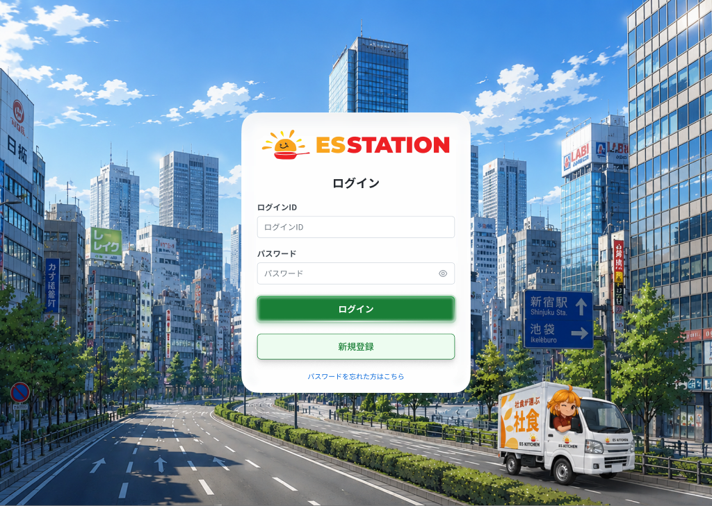 |  |  |  |  | 1 | ESSTATIONロゴ | Logo ESSTATION | Image | ー | ー | ー | ー | ・カード上部に ESSTATION のロゴを表示する ・操作不可（表示のみ） | ・Hiển thị logo ESSTATION phía trên card ・Chỉ hiển thị, không thao tác
 |  |  |  |  | 2 | ログインID入力欄 | Ô nhập ログインID | Textbox | Enable | Yes | 255 | ー | ・必須入力。1〜255文字、半角英数字（ES発行のID。将来メール形式へ変更の可能性あり） ・入力チェックは「ログイン」押下時のみ実行（フォーカスアウト時は実行しない） ・バリデーション： 1. 未入力 → E_AUTH001_001 | ・Bắt buộc. 1–255 ký tự, 半角英数字 (ID do ES cấp; tương lai có thể đổi sang dạng email) ・Chỉ validate khi nhấn 「ログイン」 (không validate khi rời focus) ・Validation: 1. Chưa nhập → E_AUTH001_001 | SPEC không quy định rõ min length ngoài 1–255 và không có message cho vượt 255 / sai ký tự.
 |  |  |  |  | 3 | パスワード入力欄 | Ô nhập パスワード | Textbox | Enable | Yes | ー | ー | ・必須入力。8文字以上、英字1文字以上＋数字1文字以上を含む。入力値は ● で表示 ・初期状態は password 型（マスク表示） ・バリデーション： 1. 未入力 → E_AUTH001_002 2. 8文字未満、または英字・数字のどちらかを含まない → E_AUTH001_003 | ・Bắt buộc. ≥8 ký tự, có ≥1 chữ + ≥1 số. Hiển thị dạng ● ・Trạng thái ban đầu là kiểu password (che ký tự) ・Validation: 1. Chưa nhập → E_AUTH001_002 2. <8 ký tự hoặc thiếu chữ/số → E_AUTH001_003 | ⚠ Độ dài tối đa của パスワード không được SPEC quy định — Need Confirm.
 |  |  |  |  | 4 | パスワード表示切替アイコン（👁） | Icon con mắt hiện/ẩn mật khẩu | Icon | Enable | ー | ー | ー | ・クリックで パスワード入力欄を password ↔ text に切り替える ・入力値は保持される | ・Click: chuyển ô パスワード giữa password ↔ text ・Giá trị đã nhập được giữ nguyên
 |  |  |  |  | 5 | ログインボタン | Nút ログイン | Button | Enable | ー | ー | ー | ・押下時にログインID・パスワードを同時に検証し、エラーがなければ認証 API を呼び出す ・認証成功 → OW_HOME_001 へ遷移 ・API 呼び出し中はボタンにスピナーを表示し、非活性にする（二重送信防止） ・ログイン失敗回数によるアカウントロックはない ・認証エラー： 1. ID またはパスワードが誤り → E_AUTH001_004 ・ネットワーク／システムエラー： 1. ネットワーク切断 → E_AUTH001_E_001 2. API が 500 を返す → E_AUTH001_S_001 | ・Khi nhấn: validate đồng thời ログインID và パスワード, nếu hợp lệ thì gọi API xác thực ・Xác thực thành công → chuyển OW_HOME_001 ・Trong lúc gọi API: hiển thị spinner trên nút và disable (chống double-submit) ・Không có cơ chế khóa tài khoản sau N lần sai ・Lỗi xác thực: 1. Sai ID hoặc mật khẩu → E_AUTH001_004 ・Lỗi mạng / hệ thống: 1. Mất mạng → E_AUTH001_E_001 2. API trả 500 → E_AUTH001_S_001 | ⚠ Tài khoản ở trạng thái 仮登録 (chưa được E03 duyệt) đăng nhập: hiển thị gì chưa có evidence — Need Confirm (OQ-07). Spinner là 'animation đề xuất' trong SPEC.
 |  |  |  |  | 6 | パスワードを忘れた方はこちら（リンク） | Link パスワードを忘れた方はこちら | Link | Enable | ー | ー | ー | ・クリックで OW_AUTH_002（パスワード再設定）へ遷移 | ・Click: chuyển OW_AUTH_002 (Đặt lại mật khẩu)
 |  |  |  |  | 7 | 新規登録ボタン | Nút 新規登録 | Button | Enable | ー | ー | ー | ・セカンダリボタン。クリックで OW_AUTH_003（申し込むフォーム 1/2）へ遷移 | ・Nút secondary. Click: chuyển OW_AUTH_003 (Form đăng ký bước 1)
 |  |  |  |  | 8
 |  |  |  |  | ⚠ ERROR SCENARIOS — OW_AUTH_001
 |  |  |  |  | # | Item / Vị trí phát sinh | Nhóm (Category) | Hiển thị |  | Message Code |  |  | Message hiển thị (VN) | Xử lý tiếp theo
 |  |  |  |  | 1 | ログインID | 🔴 Validation | Inline |  | E_AUTH001_001 |  |  | Vui lòng nhập ログインID. | Ở lại màn, hiển thị lỗi inline, chặn submit
 |  |  |  |  | 2 | パスワード | 🔴 Validation | Inline |  | E_AUTH001_002 |  |  | Vui lòng nhập パスワード. | Ở lại màn, hiển thị lỗi inline, chặn submit
 |  |  |  |  | 3 | パスワード | 🔴 Validation | Inline |  | E_AUTH001_003 |  |  | Vui lòng nhập từ 8 ký tự, gồm cả chữ và số. | Ở lại màn, hiển thị lỗi inline, chặn submit
 |  |  |  |  | 4 | Nút ログイン | 🟡 Business | Inline |  | E_AUTH001_004 |  |  | ログインID hoặc mật khẩu không đúng. | Ở lại màn, hiển thị lỗi inline; không khóa tài khoản
 |  |  |  |  | 5 | Nút ログイン | 🟢 Environment | Toast |  | E_AUTH001_E_001 |  |  | Lỗi mạng. Vui lòng thử lại sau một lúc. | Ở lại màn, hiển thị toast, cho phép thao tác lại
 |  |  |  |  | 6 | Nút ログイン | 🔵 System | Toast |  | E_AUTH001_S_001 |  |  | Lỗi hệ thống. Vui lòng liên hệ quản trị viên. | Ở lại màn, hiển thị toast, cho phép thao tác lại

OW_AUTH_002_PwReset
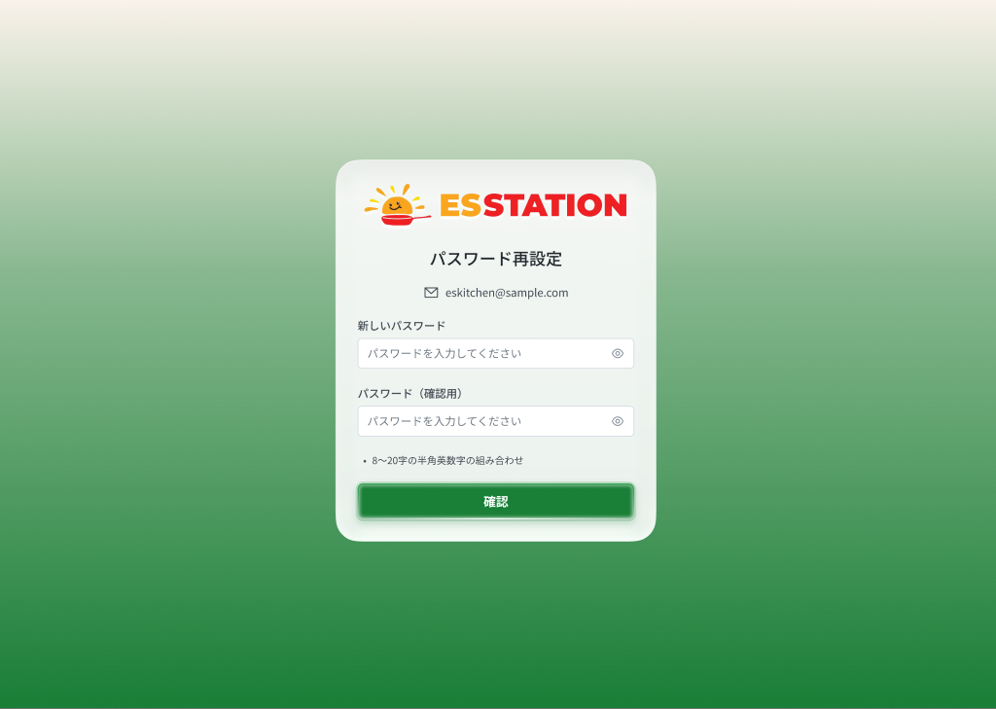
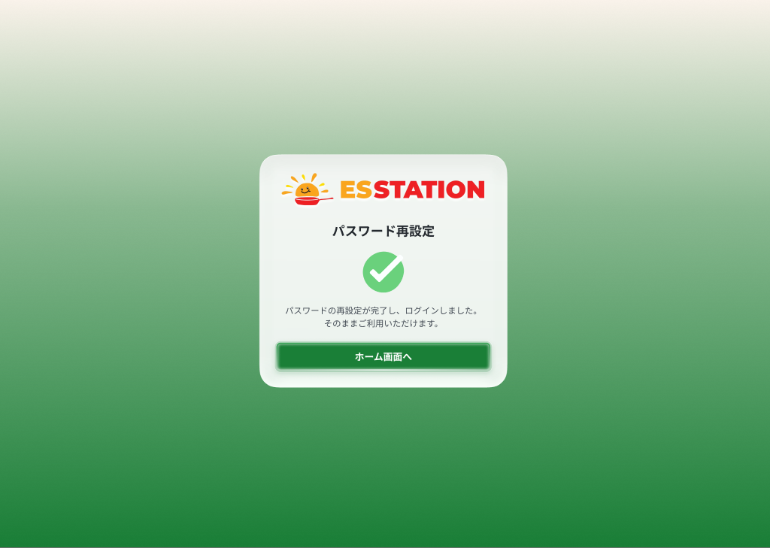
画面名 | パスワード再設定（Đặt lại mật khẩu (Wizard 4 bước)） | UNKNOWN — Need Confirm | Screen ID | OW_AUTH_002
作成者 | BA Agent | 2026-10-08 | Flow ID | F3
更新者 | BA Agent | 2026-10-08 | Version | 1
概要 | ■目的 ログインID とメールアドレスを確認し、4桁の認証コードで本人確認のうえ新しいパスワードを設定する（4ステップのウィザード）。 Xác nhận ログインID + email, xác minh bằng mã 4 chữ số rồi đặt mật khẩu mới (Wizard 4 bước, dùng chung 1 Screen Code). ■アクセス方法 OW_AUTH_001 の「パスワードを忘れた方はこちら」から遷移。完了後は自動ログインされ OW_HOME_001 へ。 Từ OW_AUTH_001 (link パスワードを忘れた方はこちら). Hoàn tất → tự đăng nhập → OW_HOME_001. ■トレーサビリティ / Traceability RQ-003 · RQ-027 · RQ-028 · AC-12 · AC-13 · AC-14 · SPEC ## Screen Details OW_AUTH_002 · Figma 31498:191164, 31498:191181, 31498:191218, 31498:191258, 31498:191278 |  | Status | WAITING APPROVAL
Logic chung | Wizard 4 bước: Step 1 (ID + email) → Step 2 (mã 4 số, TTL 5 phút, đếm ngược gửi lại mm:ss) → Step 3 (mật khẩu mới 8–20 ký tự, chữ + số, nhập lại khớp) → Step 4 (hoàn tất, đã tự đăng nhập). Hết phiên: xem Common mesage. |  | Source Flow Version | v2_22092026
Cách access | Từ OW_AUTH_001 (link パスワードを忘れた方はこちら). Hoàn tất → tự đăng nhập → OW_HOME_001. |  | Sheet Type | WORKING_SCREEN

 |  |  |  |  | # | 項目名 Item name（JP) | 項目名 Item name（VN) | 種類 (type) | ステータス (status) | 必須 (required) | 最大限 (maxlength) | 初期値 (default) | 記述（日本語） | Description (VN) | Comment
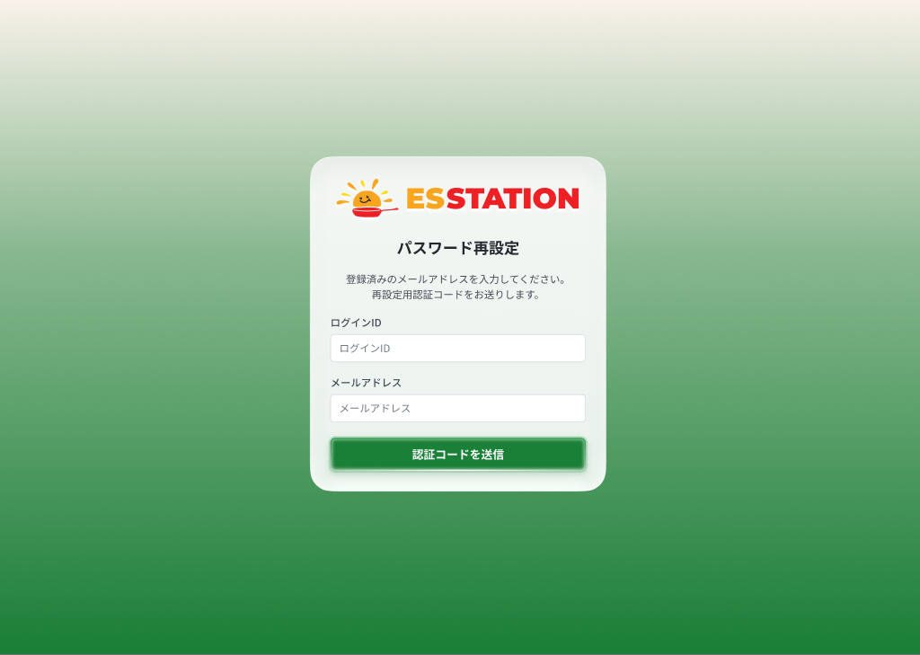 |  |  |  |  | 1 | （Step 1）ログインID入力欄 | （Step 1）Ô nhập ログインID | Textbox | Enable | Yes | ー | ー | ・必須入力（ログインID） ・バリデーション： 1. 未入力 → E_AUTH002_001 2. ID が誤り（登録済みの ID と一致しない）→ E_AUTH002_003 | ・Bắt buộc nhập ログインID ・Validation: 1. Chưa nhập → E_AUTH002_001 2. ID sai (không khớp ID đã đăng ký) → E_AUTH002_003 | ⚠ Độ dài tối đa / ký tự cho phép của ログインID ở bước này không được SPEC quy định.
 |  |  |  |  | 2 | （Step 1）メールアドレス入力欄 | （Step 1）Ô nhập メールアドレス | Textbox | Enable | Yes | ー | ー | ・必須入力。認証コードの送信先メールアドレス ・バリデーション： 1. 未入力 → E_AUTH002_002 2. システムに未登録のメールアドレス → E_AUTH002_004 | ・Bắt buộc. Email nhận mã xác thực ・Validation: 1. Chưa nhập → E_AUTH002_002 2. Email chưa đăng ký trong hệ thống → E_AUTH002_004 | ⚠ Quy tắc format / độ dài email ở bước này không được SPEC quy định.
 |  |  |  |  | 3 | （Step 1）認証コードを送信ボタン | （Step 1）Nút 認証コードを送信 | Button | Enable | ー | ー | ー | ・押下で入力したメールアドレスへ4桁の認証コードを送信し、Step 2 へ進む ・ネットワーク／システムエラー： 1. コード送信時にネットワーク切断 → E_AUTH002_E_001 2. API が 500 を返す → E_AUTH002_S_001 | ・Nhấn: gửi mã 4 chữ số tới email đã nhập và sang Step 2 ・Lỗi mạng / hệ thống: 1. Mất mạng khi gửi mã → E_AUTH002_E_001 2. API trả 500 → E_AUTH002_S_001 | ⚠ Gửi email chứa mã thất bại — chưa có evidence, không định nghĩa trong Figma — Need Confirm (OQ-11).
 |  |  |  |  | 4 | （Step 2）認証コード入力欄 | （Step 2）Ô nhập 認証コード | Textbox | Enable | Yes | 4 | ー | ・メールで受信した4桁の数字を入力。有効期限は5分 ・バリデーション： 1. 未入力 → E_AUTH002_005 2. コード不一致 → E_AUTH002_006 3. 発行から5分を超過 → E_AUTH002_007 | ・Nhập mã 4 chữ số nhận qua email. Hiệu lực 5 phút ・Validation: 1. Chưa nhập → E_AUTH002_005 2. Mã không khớp → E_AUTH002_006 3. Quá 5 phút kể từ khi phát hành → E_AUTH002_007
 |  |  |  |  | 5 | （Step 2）再送信リンク＋カウントダウン | （Step 2）Link 再送信 + đếm ngược | Link | Enable | ー | ー | ー | ・コード送信後、再送信可能になるまで mm:ss 形式（例：00:59）でカウントダウンを表示 ・カウントダウンが 00:00 になるまで「再送信」は非活性 ・00:00 になった後に押下するとコードを再送信する | ・Sau khi gửi mã: hiển thị đếm ngược dạng mm:ss (VD 00:59) đến khi được gửi lại ・「再送信」 bị disable cho tới khi đếm ngược về 00:00 ・Khi về 00:00 và nhấn: gửi lại mã | ⚠ Thời lượng đếm ngược chính xác không được SPEC quy định (ví dụ 00:59). Disable khi đếm ngược là trạng thái UI, không sinh message.
 |  |  |  |  | 6 | （Step 2）確認ボタン | （Step 2）Nút 確認 | Button | Enable | ー | ー | ー | ・押下で認証コードを検証し、成功すれば Step 3 へ進む ・検証エラーは 認証コード入力欄 に表示（E_AUTH002_006 / E_AUTH002_007） | ・Nhấn: xác minh mã, thành công → sang Step 3 ・Lỗi xác minh hiển thị ở ô 認証コード (E_AUTH002_006 / E_AUTH002_007)
 |  |  |  |  | 7 | （Step 3）新しいパスワード入力欄 | （Step 3）Ô nhập 新しいパスワード | Textbox | Enable | Yes | 8〜20 | ー | ・必須入力。8〜20文字、半角英数字、英字と数字を各1文字以上含む。● で表示 ・バリデーション： 1. 未入力 → E_AUTH002_008 2. 8文字未満、または英字・数字を含まない → E_AUTH002_009 | ・Bắt buộc. 8–20 ký tự 半角英数字, có ≥1 chữ + ≥1 số. Hiển thị ● ・Validation: 1. Chưa nhập → E_AUTH002_008 2. <8 ký tự hoặc thiếu chữ/số → E_AUTH002_009 | ⚠ SPEC ghi 8–20 ký tự nhưng message chỉ nêu '8桁以上' và chưa có message cho >20 ký tự — Need Confirm.
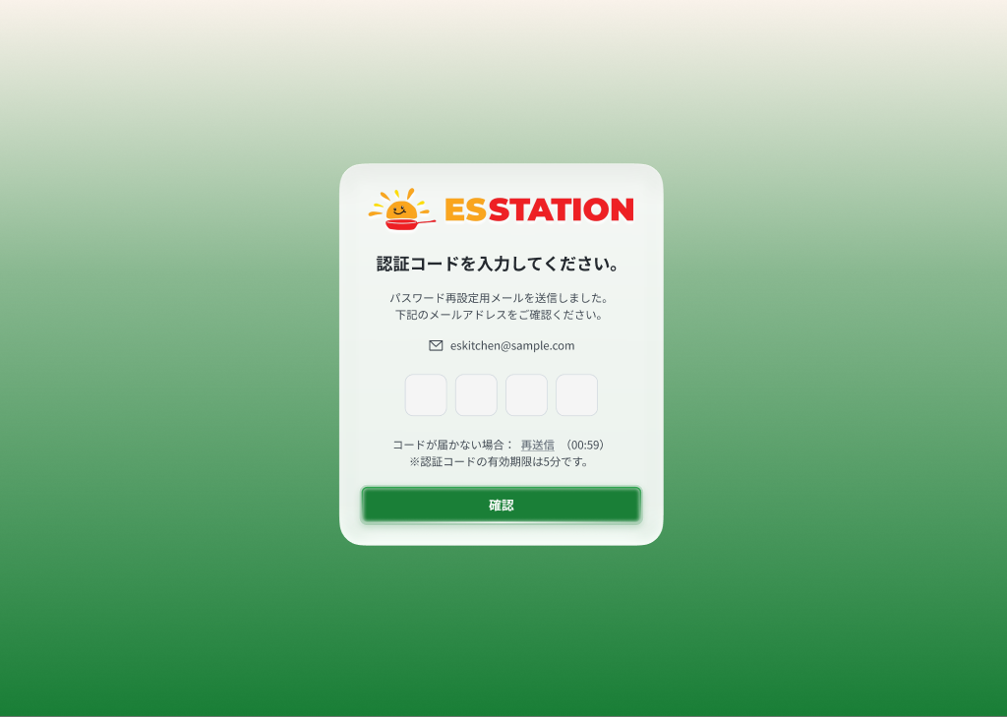 |  |  |  |  | 8 | （Step 3）パスワード表示切替アイコン（👁） | （Step 3）Icon con mắt (新しいパスワード) | Icon | Enable | ー | ー | ー | ・クリックで 新しいパスワード入力欄 の表示を password ↔ text に切り替える | ・Click: chuyển hiển thị ô 新しいパスワード password ↔ text
 |  |  |  |  | 9 | （Step 3）パスワード（確認用）入力欄 | （Step 3）Ô nhập パスワード（確認用） | Textbox | Enable | Yes | ー | ー | ・必須入力。上の 新しいパスワード と一致すること ・バリデーション： 1. 新しいパスワードと不一致 → E_AUTH002_010 | ・Bắt buộc. Phải khớp với ô 新しいパスワード ・Validation: 1. Không khớp 新しいパスワード → E_AUTH002_010 | ⚠ Trường hợp để trống ô xác nhận: SPEC không có message riêng — Need Confirm.
 |  |  |  |  | 10 | （Step 3）パスワード表示切替アイコン（確認用・👁） | （Step 3）Icon con mắt (確認用) | Icon | Enable | ー | ー | ー | ・クリックで パスワード（確認用）入力欄 の表示を password ↔ text に切り替える | ・Click: chuyển hiển thị ô パスワード（確認用） password ↔ text
 |  |  |  |  | 11 | （Step 3）確認ボタン | （Step 3）Nút 確認 | Button | Enable | ー | ー | ー | ・押下で新しいパスワードを DB に保存し、Step 4 へ進む | ・Nhấn: lưu mật khẩu mới vào DB và sang Step 4
 |  |  |  |  | 12 | （Step 4）完了メッセージ | （Step 4）Thông báo hoàn tất | Message | ー | ー | ー | ー | ・パスワード再設定が完了し、すでにログイン済みであること、サービスを引き続き利用できることを案内する ・文言の日本語正式版は未確定 | ・Thông báo đặt lại mật khẩu hoàn tất, đã đăng nhập thành công, có thể tiếp tục sử dụng dịch vụ ・Câu chữ JP chính thức chưa có | ⚠ SPEC chỉ ghi nội dung bằng tiếng Việt, chưa có bản JP chính thức — Need Confirm.
 |  |  |  |  | 13 | （Step 4）ホーム画面へボタン | （Step 4）Nút ホーム画面へ | Button | Enable | ー | ー | ー | ・この時点でシステムは自動ログイン済み ・押下で OW_HOME_001 へ遷移（認証情報の再入力は不要） | ・Tại bước này hệ thống đã tự đăng nhập ・Nhấn: chuyển OW_HOME_001, không cần nhập lại thông tin đăng nhập

 |  |  |  |  | ⚠ ERROR SCENARIOS — OW_AUTH_002
 |  |  |  |  | # | Item / Vị trí phát sinh | Nhóm (Category) | Hiển thị |  | Message Code |  |  | Message hiển thị (VN) | Xử lý tiếp theo
 |  |  |  |  | 1 | ログインID | 🔴 Validation | Inline |  | E_AUTH002_001 |  |  | ログインID là mục bắt buộc. | Ở lại màn, hiển thị lỗi inline, chặn submit
 |  |  |  |  | 2 | メールアドレス | 🔴 Validation | Inline |  | E_AUTH002_002 |  |  | メールアドレス là mục bắt buộc. | Ở lại màn, hiển thị lỗi inline, chặn submit
 |  |  |  |  | 3 | ログインID | 🟡 Business | Inline |  | E_AUTH002_003 |  |  | ログインID hoặc メールアドレス không đúng. | Ở lại màn, hiển thị lỗi inline, chặn submit
 |  |  |  |  | 4 | メールアドレス | 🟡 Business | Inline |  | E_AUTH002_004 |  |  | Email này chưa được đăng ký. | Ở lại màn, hiển thị lỗi inline, chặn submit
 |  |  |  |  | 5 | 認証コード | 🔴 Validation | Inline |  | E_AUTH002_005 |  |  | Nhập 認証コード là bắt buộc. | Ở lại màn, hiển thị lỗi inline, chặn submit
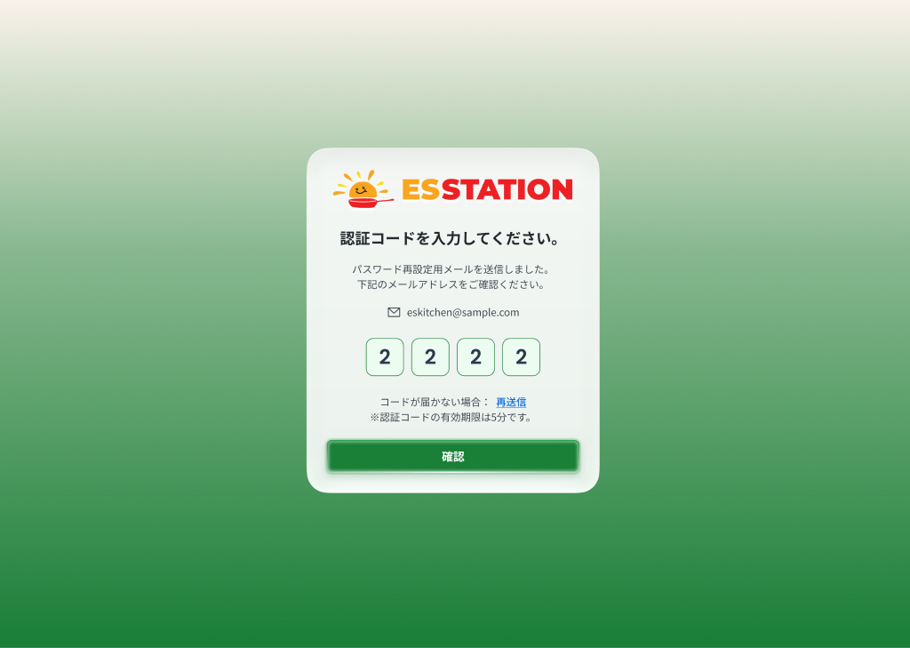 |  |  |  |  | 6 | 認証コード | 🟡 Business | Inline |  | E_AUTH002_006 |  |  | 認証コード không đúng. | Ở lại màn, hiển thị lỗi inline, chặn submit
 |  |  |  |  | 7 | 認証コード | 🟡 Business | Inline |  | E_AUTH002_007 |  |  | 認証コード đã hết hạn. | Ở lại màn, hiển thị lỗi inline, chặn submit
 |  |  |  |  | 8 | 新しいパスワード | 🔴 Validation | Inline |  | E_AUTH002_008 |  |  | 新しいパスワード là mục bắt buộc. | Ở lại màn, hiển thị lỗi inline, chặn submit
 |  |  |  |  | 9 | 新しいパスワード | 🔴 Validation | Inline |  | E_AUTH002_009 |  |  | Vui lòng nhập từ 8 ký tự, gồm chữ và số. | Ở lại màn, hiển thị lỗi inline, chặn submit
 |  |  |  |  | 10 | パスワード（確認用） | 🔴 Validation | Inline |  | E_AUTH002_010 |  |  | Mật khẩu không khớp. | Ở lại màn, hiển thị lỗi inline, chặn submit
 |  |  |  |  | 11 | Nút 認証コードを送信 | 🟢 Environment | Toast |  | E_AUTH002_E_001 |  |  | Lỗi mạng. Vui lòng thử lại sau một lúc. | Ở lại màn, hiển thị toast, cho phép thao tác lại
 |  |  |  |  | 12 | Nút 認証コードを送信 | 🔵 System | Toast |  | E_AUTH002_S_001 |  |  | Lỗi hệ thống. Vui lòng liên hệ quản trị viên. | Ở lại màn, hiển thị toast, cho phép thao tác lại

OW_AUTH_003_Register1
画面名 | 申し込むフォーム 1/2（Đăng ký bước 1: Thông tin cơ bản） | UNKNOWN — Need Confirm | Screen ID | OW_AUTH_003
作成者 | BA Agent | 2026-10-08 | Flow ID | F2
更新者 | BA Agent | 2026-10-08 | Version | 1
概要 | ■目的 委託配送会社の新規申し込みで、法人の基本情報と担当者情報を入力する（ステップ1/2）。 Nhập thông tin cơ bản pháp nhân và người phụ trách khi đăng ký mới (bước 1/2). ■アクセス方法 OW_AUTH_001 の「新規登録」ボタンから遷移。公開画面（ログイン不要）。 Từ OW_AUTH_001 (nút 新規登録). Màn public, không yêu cầu đăng nhập (Actor: Khách). ■トレーサビリティ / Traceability RQ-002 · RQ-003 · AC-04 · AC-05 · AC-06 · AC-07 · AC-08 · SPEC ## Screen Details OW_AUTH_003 · Figma 31498:191305 |  | Status | WAITING APPROVAL
Logic chung | Validate phía client cho toàn bộ field, riêng check trùng email ở server. 次へ disabled cho tới khi mọi mục bắt buộc hợp lệ. カナ/フリガナ tự sinh khi rời focus, sửa tay được. Nhập đủ 7 số 郵便番号 + rời focus → tự điền 都道府県/市区町村/町域・番地. Mã bưu điện không tồn tại → không báo lỗi, giữ giá trị đã nhập. Dòng メイン担当者 không xóa được. |  | Source Flow Version | v2_22092026
Cách access | Từ OW_AUTH_001 (nút 新規登録). Màn public, không yêu cầu đăng nhập (Actor: Khách). |  | Sheet Type | WORKING_SCREEN

 |  |  |  |  | # | 項目名 Item name（JP) | 項目名 Item name（VN) | 種類 (type) | ステータス (status) | 必須 (required) | 最大限 (maxlength) | 初期値 (default) | 記述（日本語） | Description (VN) | Comment
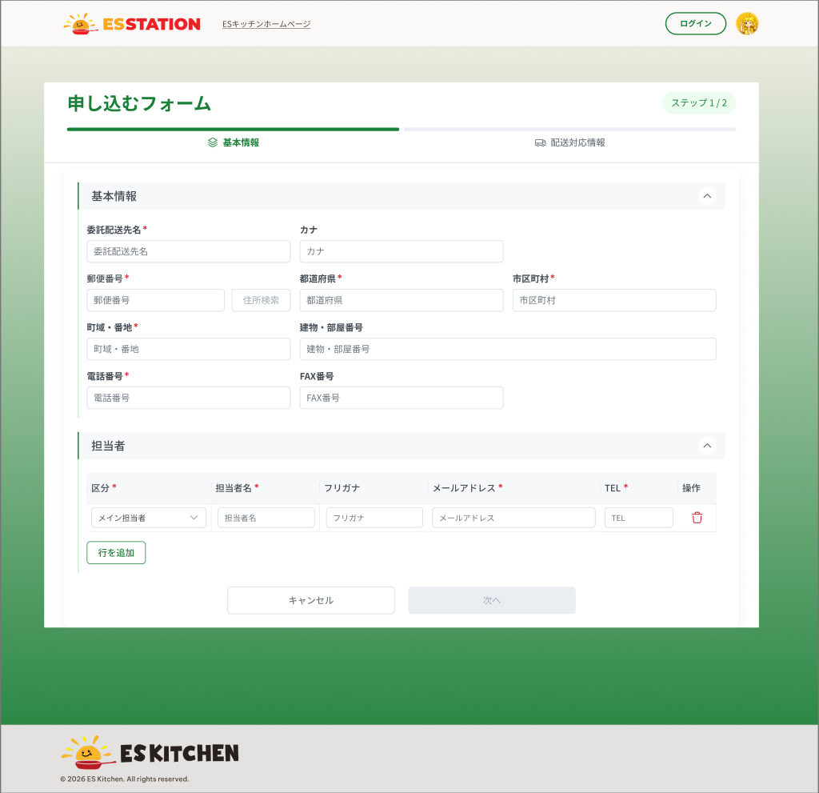 |  |  |  |  | 1 | 基本情報（ブロック） | Khối 基本情報 (thông tin pháp nhân) | Section | ー | ー | ー | ー | ・法人情報の入力ブロック（上段） | ・Khối nhập thông tin pháp nhân (phía trên)
 |  |  |  |  | 2 | 委託配送先名入力欄 | Ô nhập 委託配送先名 | Textbox | Enable | Yes | 50 | ー | ・必須入力。50文字以内。漢字・ひらがなを受け付ける ・フォーカスアウト時に カナ入力欄 を自動生成する ・バリデーション： 1. 未入力 → E_AUTH003_001 2. 50文字超過 → E_AUTH003_002 | ・Bắt buộc. ≤50 ký tự. Chấp nhận kanji/hiragana ・Khi rời focus: tự sinh ô カナ ・Validation: 1. Chưa nhập → E_AUTH003_001 2. Quá 50 ký tự → E_AUTH003_002
 |  |  |  |  | 3 | カナ入力欄 | Ô nhập カナ | Textbox | Enable | ー | 50 | ー | ・任意。全角カナのみ。50文字以内 ・委託配送先名のフォーカスアウトで自動入力。手動で修正可能 ・バリデーション： 1. 半角カナを入力 → E_AUTH003_003 | ・Tùy chọn. Chỉ 全角カナ. ≤50 ký tự ・Tự điền khi rời focus ở 委託配送先名; sửa tay được ・Validation: 1. Nhập 半角カナ → E_AUTH003_003 | Lệch nhãn: SPEC ghi 'カナ', source-notes (Figma) ghi 'フリガナ' — theo SPEC.
 |  |  |  |  | 4 | 郵便番号入力欄 | Ô nhập 郵便番号 | Textbox | Enable | Yes | 7 | ー | ・必須入力。半角数字7桁（ハイフン可） ・7桁入力後フォーカスアウトで住所検索を実行し、都道府県・市区町村・町域・番地を自動入力 ・存在しない郵便番号 → エラー表示なし、入力済みの値も消去しない ・バリデーション： 1. 未入力 → E_AUTH003_004 2. 形式不正（7桁の半角数字でない）→ E_AUTH003_005 ・検索時のネットワーク／システムエラー： 1. ネットワーク切断 → E_AUTH003_E_001 2. API が 500 を返す → E_AUTH003_S_001 | ・Bắt buộc. 7 chữ số 半角 (cho phép gạch ngang) ・Nhập đủ 7 số + rời focus: tra cứu địa chỉ, tự điền 都道府県/市区町村/町域・番地 ・Mã bưu điện hợp lệ nhưng không tồn tại → không báo lỗi, không xóa giá trị đã nhập ・Validation: 1. Chưa nhập → E_AUTH003_004 2. Sai định dạng (không phải 7 chữ số 半角) → E_AUTH003_005 ・Lỗi mạng / hệ thống khi tra cứu: 1. Mất mạng → E_AUTH003_E_001 2. API trả 500 → E_AUTH003_S_001 | ⚠ Dịch vụ tra cứu 郵便番号không phản hồi — chưa có evidence (Figma chỉ định nghĩa 'không tìm thấy') — Need Confirm (OQ-11).
 |  |  |  |  | 5 | 住所検索ボタン | Nút 住所検索 | Button | Enable | ー | ー | ー | ・郵便番号が入力されると活性化 ・押下で郵便番号フォーカスアウト時と同じ住所自動入力を実行 | ・Được bật sau khi có mã bưu điện ・Nhấn: thực hiện tự điền địa chỉ như khi rời focus ở 郵便番号
 |  |  |  |  | 6 | 都道府県ドロップダウン | Dropdown 都道府県 | Dropdown | Enable | Yes | ー | ー | ・必須選択。47都道府県のマスタ。住所検索で自動選択、手動変更可能 ・バリデーション： 1. 未選択 → E_AUTH003_006 | ・Bắt buộc chọn. Master 47 tỉnh/thành. Tự chọn khi tra cứu địa chỉ, sửa tay được ・Validation: 1. Chưa chọn → E_AUTH003_006
 |  |  |  |  | 7 | 市区町村入力欄 | Ô nhập 市区町村 | Textbox | Enable | Yes | 255 | ー | ・必須入力。255文字以内。住所検索で自動入力、手動変更可能 ・バリデーション： 1. 未入力 → E_AUTH003_007 | ・Bắt buộc. ≤255 ký tự. Tự điền khi tra cứu, sửa tay được ・Validation: 1. Chưa nhập → E_AUTH003_007 | ⚠ Message khi >255 ký tự không có trong SPEC.
 |  |  |  |  | 8 | 町域・番地入力欄 | Ô nhập 町域・番地 | Textbox | Enable | Yes | 255 | ー | ・必須入力。255文字以内。住所検索で自動入力、手動変更可能 ・バリデーション： 1. 未入力 → E_AUTH003_008 | ・Bắt buộc. ≤255 ký tự. Tự điền khi tra cứu, sửa tay được ・Validation: 1. Chưa nhập → E_AUTH003_008 | ⚠ Message khi >255 ký tự không có trong SPEC.
 |  |  |  |  | 9 | 建物・部屋番号入力欄 | Ô nhập 建物・部屋番号 | Textbox | Enable | ー | 255 | ー | ・任意。255文字以内 | ・Tùy chọn. ≤255 ký tự
 |  |  |  |  | 10 | 電話番号入力欄 | Ô nhập 電話番号 | Textbox | Enable | Yes | 10〜11 | ー | ・必須入力。半角数字＋ハイフン、10〜11文字（例：090-0000-0000） ・バリデーション： 1. 未入力 → E_AUTH003_009 2. 形式不正 → E_AUTH003_010 | ・Bắt buộc. 半角数字 + gạch ngang, 10–11 ký tự (VD 090-0000-0000) ・Validation: 1. Chưa nhập → E_AUTH003_009 2. Sai định dạng → E_AUTH003_010
 |  |  |  |  | 11 | FAX番号入力欄 | Ô nhập FAX番号 | Textbox | Enable | ー | 10〜11 | ー | ・任意。半角数字＋ハイフン、10〜11桁。入力がある場合のみ検証 ・バリデーション： 1. 形式不正 → E_AUTH003_011 | ・Tùy chọn. 半角数字 + gạch ngang, 10–11 chữ số. Chỉ validate khi có nhập ・Validation: 1. Sai định dạng → E_AUTH003_011
 |  |  |  |  | 12 | 担当者（ブロック／テーブル） | Khối 担当者 (bảng người phụ trách) | Table | ー | ー | ー | ー | ・担当者を1行1名で入力するテーブル。行の追加・削除が可能 ・行追加時はスライドダウンのアニメーション（SPEC の提案） | ・Bảng nhập người phụ trách, mỗi dòng 1 người; thêm/xóa dòng động ・Thêm dòng có animation slide-down (đề xuất trong SPEC)
 |  |  |  |  | 13 | 区分ドロップダウン | Dropdown 区分 | Dropdown | Enable | Yes | ー | ー | ・必須選択。選択肢：メイン担当者／サブ担当者 ・「行を追加」で追加した行は未選択で表示 | ・Bắt buộc chọn. Lựa chọn: メイン担当者 / サブ担当者 ・Dòng thêm bằng 「行を追加」 để trống 区分 | ⚠ Message khi chưa chọn 区分 không có trong SPEC.
 |  |  |  |  | 14 | 担当者名入力欄 | Ô nhập 担当者名 | Textbox | Enable | Yes | 50 | ー | ・必須入力。50文字以内 ・バリデーション： 1. 未入力 → E_AUTH003_012 2. 50文字超過 → E_AUTH003_013 | ・Bắt buộc. ≤50 ký tự ・Validation: 1. Chưa nhập → E_AUTH003_012 2. Quá 50 ký tự → E_AUTH003_013
 |  |  |  |  | 15 | フリガナ入力欄 | Ô nhập フリガナ | Textbox | Enable | ー | 50 | ー | ・任意。全角カナのみ。50文字以内 ・担当者名のフォーカスアウトで自動入力 | ・Tùy chọn. Chỉ 全角カナ. ≤50 ký tự ・Tự điền khi rời focus ở 担当者名 | ⚠ Message khi nhập 半角カナ ở フリガナ không có trong SPEC.
 |  |  |  |  | 16 | メールアドレス入力欄（担当者） | Ô nhập メールアドレス (người phụ trách) | Textbox | Enable | Yes | 256 | ー | ・必須入力。メール形式、256文字以内 ・有効なレコード間でのメール重複はサーバー側でチェック ・バリデーション： 1. 形式不正 → E_AUTH003_014 2. 256文字超過 → E_AUTH003_015 3. 他の有効なレコードと重複 → E_AUTH003_016 | ・Bắt buộc. Định dạng email, ≤256 ký tự ・Trùng email giữa các bản ghi hợp lệ được check ở server ・Validation: 1. Sai định dạng → E_AUTH003_014 2. Quá 256 ký tự → E_AUTH003_015 3. Trùng bản ghi hợp lệ khác → E_AUTH003_016 | ⚠ Message khi để trống メールアドレス (bắt buộc) không có trong SPEC.
 |  |  |  |  | 17 | TEL入力欄（担当者） | Ô nhập TEL (người phụ trách) | Textbox | Enable | Yes | 10〜11 | ー | ・必須入力。半角数字＋ハイフン、10〜11文字 | ・Bắt buộc. 半角数字 + gạch ngang, 10–11 ký tự | ⚠ Message cho TEL để trống / sai định dạng của người phụ trách không có trong SPEC.
 |  |  |  |  | 18 | 削除アイコンボタン | Icon button 削除 | Icon | Enable | ー | ー | ー | ・メイン担当者の行は削除不可（ボタンが非活性／非表示） ・サブ担当者の行はクリックで行を削除 | ・Dòng メイン担当者 không xóa được (nút disabled) ・Dòng サブ担当者: click để xóa dòng
 |  |  |  |  | 19 | 行を追加ボタン | Nút 行を追加 | Button | Enable | ー | ー | ー | ・押下で担当者の行を1行追加（区分は未選択） | ・Nhấn: thêm 1 dòng người phụ trách mới, 区分 để trống
 |  |  |  |  | 20 | キャンセルボタン | Nút キャンセル | Button | Enable | ー | ー | ー | ・押下で確認ダイアログを表示し、確認後 OW_AUTH_001 へ遷移 | ・Nhấn: hiện dialog xác nhận, xác nhận xong → chuyển OW_AUTH_001 | ⚠ Nội dung / nút của dialog xác nhận không được SPEC mô tả.
 |  |  |  |  | 21 | 次へボタン | Nút 次へ | Button | Enable | ー | ー | ー | ・ステップ1の必須項目がすべて検証OKになるまで非活性（Disable） ・押下で OW_AUTH_004 へ遷移 ・検証はクライアント側で実施（メール重複のみサーバー側） | ・Disabled cho tới khi mọi mục bắt buộc của bước 1 validate PASS ・Nhấn: chuyển OW_AUTH_004 ・Validate phía client (trừ check trùng email ở server) | ⚠ Từ bước 2 quay lại bước 1 (戻る) và việc giữ dữ liệu — Need Confirm (OQ-10).

 |  |  |  |  | ⚠ ERROR SCENARIOS — OW_AUTH_003
 |  |  |  |  | # | Item / Vị trí phát sinh | Nhóm (Category) | Hiển thị |  | Message Code |  |  | Message hiển thị (VN) | Xử lý tiếp theo
 |  |  |  |  | 1 | 委託配送先名 | 🔴 Validation | Inline |  | E_AUTH003_001 |  |  | Vui lòng nhập 委託配送先名. | Ở lại màn, hiển thị lỗi inline, chặn submit
 |  |  |  |  | 2 | 委託配送先名 | 🔴 Validation | Inline |  | E_AUTH003_002 |  |  | 委託配送先名 nhập trong vòng 50 ký tự. | Ở lại màn, hiển thị lỗi inline, chặn submit
 |  |  |  |  | 3 | カナ | 🔴 Validation | Inline |  | E_AUTH003_003 |  |  | カナ phải nhập bằng 全角カナ. | Ở lại màn, hiển thị lỗi inline, chặn submit
 |  |  |  |  | 4 | 郵便番号 | 🔴 Validation | Inline |  | E_AUTH003_004 |  |  | Vui lòng nhập 郵便番号. | Ở lại màn, hiển thị lỗi inline, chặn submit
 |  |  |  |  | 5 | 郵便番号 | 🔴 Validation | Inline |  | E_AUTH003_005 |  |  | 郵便番号 phải là 7 chữ số 半角. | Ở lại màn, hiển thị lỗi inline, chặn submit
 |  |  |  |  | 6 | 都道府県 | 🔴 Validation | Inline |  | E_AUTH003_006 |  |  | Vui lòng chọn 都道府県. | Ở lại màn, hiển thị lỗi inline, chặn submit
 |  |  |  |  | 7 | 市区町村 | 🔴 Validation | Inline |  | E_AUTH003_007 |  |  | Vui lòng nhập 市区町村. | Ở lại màn, hiển thị lỗi inline, chặn submit
 |  |  |  |  | 8 | 町域・番地 | 🔴 Validation | Inline |  | E_AUTH003_008 |  |  | Vui lòng nhập 町域・番地. | Ở lại màn, hiển thị lỗi inline, chặn submit
 |  |  |  |  | 9 | 電話番号 | 🔴 Validation | Inline |  | E_AUTH003_009 |  |  | Vui lòng nhập 電話番号. | Ở lại màn, hiển thị lỗi inline, chặn submit
 |  |  |  |  | 10 | 電話番号 | 🔴 Validation | Inline |  | E_AUTH003_010 |  |  | Định dạng 電話番号 không đúng (半角数字・gạch ngang, 10–11 chữ số). | Ở lại màn, hiển thị lỗi inline, chặn submit
 |  |  |  |  | 11 | FAX番号 | 🔴 Validation | Inline |  | E_AUTH003_011 |  |  | Định dạng FAX番号 không đúng (半角数字・gạch ngang・10–11 chữ số). | Ở lại màn, hiển thị lỗi inline, chặn submit
 |  |  |  |  | 12 | 担当者名 | 🔴 Validation | Inline |  | E_AUTH003_012 |  |  | Vui lòng nhập 担当者名. | Ở lại màn, hiển thị lỗi inline, chặn submit
 |  |  |  |  | 13 | 担当者名 | 🔴 Validation | Inline |  | E_AUTH003_013 |  |  | 担当者名 nhập trong vòng 50 ký tự. | Ở lại màn, hiển thị lỗi inline, chặn submit
 |  |  |  |  | 14 | メールアドレス (người phụ trách) | 🔴 Validation | Inline |  | E_AUTH003_014 |  |  | Định dạng メールアドレス không đúng. | Ở lại màn, hiển thị lỗi inline, chặn submit
 |  |  |  |  | 15 | メールアドレス (người phụ trách) | 🔴 Validation | Inline |  | E_AUTH003_015 |  |  | メールアドレス nhập trong vòng 256 ký tự. | Ở lại màn, hiển thị lỗi inline, chặn submit
 |  |  |  |  | 16 | メールアドレス (người phụ trách) | 🟡 Business | Inline |  | E_AUTH003_016 |  |  | メールアドレス này đã được sử dụng. | Ở lại màn, hiển thị lỗi inline, chặn submit
 |  |  |  |  | 17 | Ô nhập 郵便番号 | 🟢 Environment | Toast |  | E_AUTH003_E_001 |  |  | Lỗi mạng. Vui lòng thử lại sau một lúc. | Ở lại màn, hiển thị toast, cho phép thao tác lại
 |  |  |  |  | 18 | Ô nhập 郵便番号 | 🔵 System | Toast |  | E_AUTH003_S_001 |  |  | Lỗi hệ thống. Vui lòng liên hệ quản trị viên. | Ở lại màn, hiển thị toast, cho phép thao tác lại

OW_AUTH_004_Register2
画面名 | 申し込むフォーム 2/2（Đăng ký bước 2: Năng lực giao hàng） | UNKNOWN — Need Confirm | Screen ID | OW_AUTH_004
作成者 | BA Agent | 2026-10-08 | Flow ID | F2
更新者 | BA Agent | 2026-10-08 | Version | 1
概要 | ■目的 委託配送会社の新規申し込みで、対応エリア・車両・設備情報を入力し、契約書に同意して登録する（ステップ2/2）。 Nhập vùng phục vụ, xe, thiết bị, đồng ý hợp đồng và gửi đăng ký (bước 2/2). ■アクセス方法 OW_AUTH_003 の「次へ」から遷移。公開画面（ログイン不要）。 Từ OW_AUTH_003 (nút 次へ). Màn public, không yêu cầu đăng nhập (Actor: Khách). ■トレーサビリティ / Traceability RQ-002 · RQ-003 · RQ-024 · AC-09 · AC-10 · AC-11 · SPEC ## Screen Details OW_AUTH_004 · Figma 31498:191407 |  | Status | WAITING APPROVAL
Logic chung | Tick vùng cha → tick toàn bộ tỉnh con; tick một phần → vùng cha hiển thị 「－」; tag đồng bộ 2 chiều với cây. 登録 disabled cho tới khi mọi mục bắt buộc hợp lệ và đã tick 契約書. Submit thành công → hồ sơ 仮登録 chờ E03 duyệt (RQ-002), chưa đăng nhập được. |  | Source Flow Version | v2_22092026
Cách access | Từ OW_AUTH_003 (nút 次へ). Màn public, không yêu cầu đăng nhập (Actor: Khách). |  | Sheet Type | WORKING_SCREEN

 |  |  |  |  | # | 項目名 Item name（JP) | 項目名 Item name（VN) | 種類 (type) | ステータス (status) | 必須 (required) | 最大限 (maxlength) | 初期値 (default) | 記述（日本語） | Description (VN) | Comment
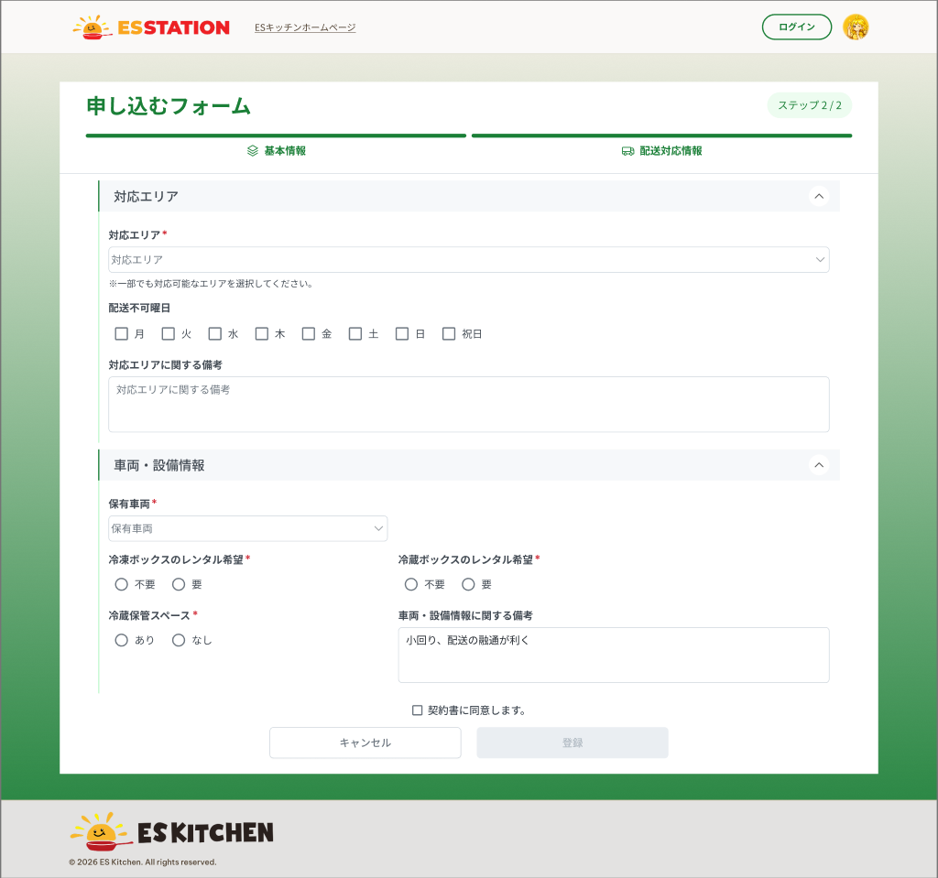 |  |  |  |  | 1 | 対応エリア（複数選択） | Multi-select 対応エリア | Dropdown | Enable | Yes | ー | ー | ・必須。1つ以上の都道府県を選択。3階層ツリー（8地方×47都道府県） ・親（地方）をチェック → 配下の全都道府県がチェックされる ・一部のみチェック → 親は「－」（不確定状態）で表示 ・「全選択」「選択解除」操作を提供。ツリーは展開／折りたたみ可能 ・バリデーション： 1. 都道府県が1つも未選択 → E_AUTH004_001 | ・Bắt buộc ≥1 tỉnh. Cây 3 tầng (8 vùng miền × 47 tỉnh) ・Tick vùng cha → tick toàn bộ tỉnh con ・Tick một phần → vùng cha hiển thị 「－」 (indeterminate) ・Có thao tác Chọn tất cả / Xóa lựa chọn. Cây expand/collapse được ・Validation: 1. Chưa chọn tỉnh nào → E_AUTH004_001 | ⚠ Nhãn JP của 2 thao tác 'Chọn tất cả' / 'Xóa lựa chọn' không có trong SPEC (chỉ có VN).
 |  |  |  |  | 2 | 選択済み都道府県タグ | Tag tỉnh đã chọn | Tag | ー | ー | ー | ー | ・対応エリアで選択した都道府県をタグで上部に表示。ツリーと双方向に同期 ・タグの × をクリック → 対応する都道府県のチェックを外す | ・Hiển thị tỉnh đã chọn dạng tag phía trên; đồng bộ 2 chiều với cây ・Click × trên tag → bỏ tick tỉnh tương ứng
 |  |  |  |  | 3 | 配送不可曜日（チェックボックス群） | Checkbox group 配送不可曜日 | Checkbox | Enable | ー | ー | ー | ・任意。月〜日＋祝日から複数選択可能 | ・Tùy chọn. Chọn nhiều trong Thứ 2〜CN + 祝日
 |  |  |  |  | 4 | 対応エリアに関する備考 | Textarea 対応エリアに関する備考 | Textarea | Enable | ー | 500 | ー | ・任意。500文字以内（SPEC の提案値） ・バリデーション： 1. 500文字超過 → E_AUTH004_006 | ・Tùy chọn. ≤500 ký tự (giá trị đề xuất trong SPEC) ・Validation: 1. Quá 500 ký tự → E_AUTH004_006 | ⚠ Giới hạn 500 và message là đề xuất — cần chốt bản chính thức.
 |  |  |  |  | 5 | 保有車両（複数選択） | Multi-select 保有車両 | Dropdown | Enable | Yes | ー | ー | ・必須。1つ以上選択。選択肢：軽自動車／冷蔵車あり／冷凍車あり。選択値はタグで表示 ・バリデーション： 1. 未選択 → E_AUTH004_002 | ・Bắt buộc ≥1. Lựa chọn: 軽自動車 / 冷蔵車あり / 冷凍車あり. Giá trị chọn hiển thị dạng tag ・Validation: 1. Chưa chọn → E_AUTH004_002 | ⚠ Lệch SPEC↔notes: source-notes ghi lựa chọn 軽四/保冷車/冷凍車 — theo SPEC.
 |  |  |  |  | 6 | 冷凍ボックスのレンタル希望 | Radio 冷凍ボックスのレンタル希望 | Radio | Enable | Yes | ー | ー | ・必須。選択肢：不要／希望する ・バリデーション： 1. 未選択 → E_AUTH004_003 | ・Bắt buộc. Lựa chọn: 不要 / 希望する ・Validation: 1. Chưa chọn → E_AUTH004_003
 |  |  |  |  | 7 | 冷蔵ボックスのレンタル希望 | Radio 冷蔵ボックスのレンタル希望 | Radio | Enable | Yes | ー | ー | ・必須。選択肢：不要／希望する ・バリデーション： 1. 未選択 → E_AUTH004_004 | ・Bắt buộc. Lựa chọn: 不要 / 希望する ・Validation: 1. Chưa chọn → E_AUTH004_004
 |  |  |  |  | 8 | 冷蔵保管スペース | Radio 冷蔵保管スペース | Radio | Enable | Yes | ー | ー | ・必須。選択肢：あり／なし ・バリデーション： 1. 未選択 → E_AUTH004_005 | ・Bắt buộc. Lựa chọn: あり / なし ・Validation: 1. Chưa chọn → E_AUTH004_005
 |  |  |  |  | 9 | 車両・設備情報に関する備考 | Textarea 車両・設備情報に関する備考 | Textarea | Enable | ー | 500 | ー | ・任意。500文字以内（SPEC の提案値） ・バリデーション： 1. 500文字超過 → E_AUTH004_006 | ・Tùy chọn. ≤500 ký tự (giá trị đề xuất trong SPEC) ・Validation: 1. Quá 500 ký tự → E_AUTH004_006 | ⚠ Giới hạn 500 và message là đề xuất — cần chốt bản chính thức.
 |  |  |  |  | 10 | 契約書に同意します。（チェックボックス） | Checkbox 契約書に同意します。 | Checkbox | Enable | Yes | ー | ー | ・必須。チェックしないと「登録」が押下できない ・契約書の閲覧方法（リンク／ポップアップ／PDF）は未確定 | ・Bắt buộc tick; chưa tick thì nút 「登録」 bị disable ・Cách xem 契約書 (link / popup / PDF) chưa chốt | ⚠ Cách người đăng ký xem 契約書 trước khi tick — Need Confirm (OQ-09).
 |  |  |  |  | 11 | キャンセルボタン | Nút キャンセル | Button | Enable | ー | ー | ー | ・押下で確認ダイアログを表示 | ・Nhấn: hiển thị dialog xác nhận | ⚠ Đích chuyển màn khi xác nhận và nội dung dialog không có trong SPEC cho màn này; nút 戻る về bước 1 và giữ dữ liệu — Need Confirm (OQ-10).
 |  |  |  |  | 12 | 登録ボタン | Nút 登録 | Button | Enable | ー | ー | ー | ・対応エリア≥1、保有車両≥1、3つの設備選択済み、かつ契約書に同意するまで非活性（Disable） ・押下で「仮登録」状態の申込を作成し、OW_AUTH_005 へ遷移（ES 管理者の承認待ち） ・二重クリックを防止するため処理中は非活性 ・ネットワーク／システムエラー： 1. 送信時にネットワーク切断 → E_AUTH004_E_001 2. API が 500 を返す → E_AUTH004_S_001 | ・Disabled cho tới khi 対応エリア ≥1, 保有車両 ≥1, 3 lựa chọn thiết bị đã chọn và đã tick đồng ý hợp đồng ・Nhấn: tạo hồ sơ ở trạng thái 「仮登録」 và chuyển OW_AUTH_005 (chờ ES admin duyệt) ・Disable khi đang xử lý để chống double-click ・Lỗi mạng / hệ thống: 1. Mất mạng khi submit → E_AUTH004_E_001 2. API trả 500 → E_AUTH004_S_001 | ⚠ Gửi email thông báo đã nhận đăng ký thất bại — chưa có evidence — Need Confirm (OQ-11).

 |  |  |  |  | ⚠ ERROR SCENARIOS — OW_AUTH_004
 |  |  |  |  | # | Item / Vị trí phát sinh | Nhóm (Category) | Hiển thị |  | Message Code |  |  | Message hiển thị (VN) | Xử lý tiếp theo
 |  |  |  |  | 1 | 対応エリア | 🔴 Validation | Inline |  | E_AUTH004_001 |  |  | Vui lòng chọn 対応エリア. | Ở lại màn, hiển thị lỗi inline, chặn submit
 |  |  |  |  | 2 | 保有車両 | 🔴 Validation | Inline |  | E_AUTH004_002 |  |  | Vui lòng chọn 保有車両. | Ở lại màn, hiển thị lỗi inline, chặn submit
 |  |  |  |  | 3 | 冷凍ボックスのレンタル希望 | 🔴 Validation | Inline |  | E_AUTH004_003 |  |  | Vui lòng chọn 冷凍ボックスのレンタル希望. | Ở lại màn, hiển thị lỗi inline, chặn submit
 |  |  |  |  | 4 | 冷蔵ボックスのレンタル希望 | 🔴 Validation | Inline |  | E_AUTH004_004 |  |  | Vui lòng chọn 冷蔵ボックスのレンタル希望. | Ở lại màn, hiển thị lỗi inline, chặn submit
 |  |  |  |  | 5 | 冷蔵保管スペース | 🔴 Validation | Inline |  | E_AUTH004_005 |  |  | Vui lòng chọn 冷蔵保管スペース. | Ở lại màn, hiển thị lỗi inline, chặn submit
 |  |  |  |  | 6 | 備考 (cả 2 ô ghi chú) | 🔴 Validation | Inline |  | E_AUTH004_006 |  |  | 備考 nhập trong vòng 500 ký tự. | Ở lại màn, hiển thị lỗi inline, chặn submit
 |  |  |  |  | 7 | Nút 登録 | 🟢 Environment | Toast |  | E_AUTH004_E_001 |  |  | Lỗi mạng. Vui lòng thử lại sau một lúc. | Ở lại màn, hiển thị toast, cho phép thao tác lại
 |  |  |  |  | 8 | Nút 登録 | 🔵 System | Toast |  | E_AUTH004_S_001 |  |  | Lỗi hệ thống. Vui lòng liên hệ quản trị viên. | Ở lại màn, hiển thị toast, cho phép thao tác lại

OW_HOME_001_Home
画面名 | ホーム（Trang chủ） | UNKNOWN — Need Confirm | Screen ID | OW_HOME_001
作成者 | BA Agent | 2026-10-08 | Flow ID | F4
更新者 | BA Agent | 2026-10-08 | Version | 1
概要 | ■目的 委託配送会社の管理者が、今月の配送スケジュール・お知らせ・未回答の見積もり依頼を一画面で確認する。 Admin công ty vận chuyển xem nhanh lịch giao tháng này, thông báo và yêu cầu báo giá chưa trả lời trên một màn. ■アクセス方法 ログイン成功後、またはパスワード再設定完了後（自動ログイン）に遷移。OW_ANNO_002 の「一覧に戻る」からも遷移。 Từ OW_AUTH_001 sau khi đăng nhập thành công; từ OW_AUTH_002 sau khi đặt lại mật khẩu (tự đăng nhập); từ OW_ANNO_002 qua link 一覧に戻る. ■トレーサビリティ / Traceability RQ-014 · RQ-015 · SPEC ## Screen Details OW_HOME_001 · OQ-05 · OQ-06 · OQ-12 · Figma 31498:189875 |  | Status | WAITING APPROVAL
Logic chung | Màn chỉ đọc, không có input/validation. 3 khối (A lịch, B お知らせ, C 未回答の見積もり依頼) tải độc lập; 2 danh sách cuộn trong khung cố định. Lỗi mạng/500/hết phiên dùng message chung (INFERENCE, OQ-12). Khối C và mục sidebar 見積もり管理 thuộc OQ-05 (ngoài scope). |  | Source Flow Version | v2_22092026
Cách access | Từ OW_AUTH_001 sau khi đăng nhập thành công; từ OW_AUTH_002 sau khi đặt lại mật khẩu (tự đăng nhập); từ OW_ANNO_002 qua link 一覧に戻る. |  | Sheet Type | WORKING_SCREEN

 |  |  |  |  | # | 項目名 Item name（JP) | 項目名 Item name（VN) | 種類 (type) | ステータス (status) | 必須 (required) | 最大限 (maxlength) | 初期値 (default) | 記述（日本語） | Description (VN) | Comment
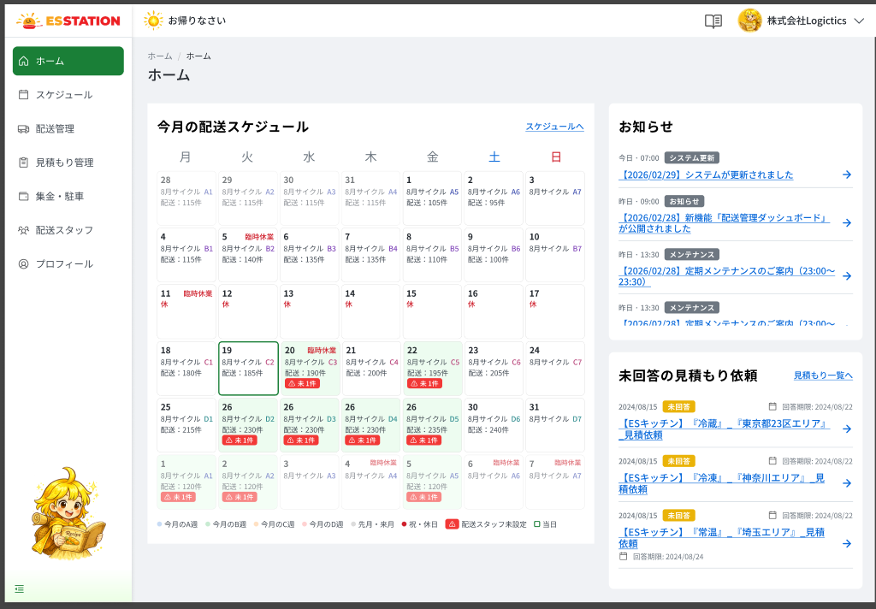 |  |  |  |  | 1 | （今月の配送スケジュール）見出し | （Lịch giao tháng này）Tiêu đề khối A | Label | Enable | ー | ー | ー | ・カード見出し「今月の配送スケジュール」を表示する ・表示のみ（操作なし） | ・Hiển thị tiêu đề card 「今月の配送スケジュール」 ・Chỉ hiển thị (không thao tác)
 |  |  |  |  | 2 | （今月の配送スケジュール）スケジュールへリンク | （Lịch giao tháng này）Link スケジュールへ | Link | Enable | ー | ー | ー | ・押下すると OW_SCHD_001 へ遷移する | ・Nhấn → chuyển sang OW_SCHD_001
 |  |  |  |  | 3 | （今月の配送スケジュール）月カレンダー | （Lịch giao tháng này）Lịch tháng | Table | Enable | ー | ー | ー | ・月曜〜日曜の7列で当月を表示し、前月・翌月の隣接日も日単位で表示する ・カレンダー取得エラー時の挙動： ・取得時の異常系： 1. セッション失効 → E_HOME001_S_001 2. 通信切断 → E_HOME001_E_001 3. API 500 → E_HOME001_S_002 ・読み込み中はスケルトンを表示する（提案） ・3ブロック（A/B/C）は独立して読み込む | ・Hiển thị tháng hiện tại 7 cột Thứ 2〜CN, kèm các ngày liền kề của tháng trước/sau ・Hành vi khi lỗi tải lịch: ・Dị thường khi tải: 1. Hết phiên → E_HOME001_S_001 2. Mất mạng → E_HOME001_E_001 3. API 500 → E_HOME001_S_002 ・Khi đang tải hiển thị skeleton (đề xuất) ・3 khối (A/B/C) tải độc lập | ⚠ Trạng thái tháng không có lịch giao chưa thiết kế — Need Confirm (OQ-12)
 |  |  |  |  | 4 | （今月の配送スケジュール）週ラベル | （Lịch giao tháng này）Nhãn phân tuần | Badge | Enable | ー | ー | ー | ・週ラベル A=青／B=緑／C=橙／D=ピンクで背景色を分ける ・前月・翌月の日付はグレーで表示する ・週は1日始まりとは限らない | ・Nhãn tuần A=xanh dương／B=xanh lá／C=cam／D=hồng để phân màu nền ・Ngày của tháng trước/sau hiển thị màu xám ・Tuần không bắt buộc bắt đầu từ ngày 1
 |  |  |  |  | 5 | （今月の配送スケジュール）配送件数 | （Lịch giao tháng này）Số đơn giao | Text | Enable | ー | ー | ー | ・「配送: xxx件」形式で表示する ・配送予定がある日のみ表示する | ・Hiển thị dạng 「配送: xxx件」 ・Chỉ hiển thị ở ngày có lịch giao
 |  |  |  |  | 6 | （今月の配送スケジュール）特別ステータス | （Lịch giao tháng này）Nhãn trạng thái đặc biệt | Badge | Enable | ー | ー | ー | ・「臨時休業」（赤）／「休」（赤）／「未設定」（橙）を表示する ・該当する日のみ表示する | ・Hiển thị 「臨時休業」(đỏ)／「休」(đỏ)／「未設定」(cam) ・Chỉ hiển thị ở ngày tương ứng
 |  |  |  |  | 7 | （今月の配送スケジュール）ドライバー未割当バッジ | （Lịch giao tháng này）Badge cảnh báo chưa gán tài xế | Badge | Enable | ー | ー | ー | ・「⚠N件」形式で当日のドライバー未割当の配送件数を表示する ・凡例の「ドライバー未割当」アイコンと同一コンポーネント | ・Hiển thị 「⚠N件」 = số đơn chưa gán tài xế trong ngày ・Cùng component với icon "Chưa gán tài xế" ở 凡例
 |  |  |  |  | 8 | （今月の配送スケジュール）本日枠 | （Lịch giao tháng này）Viền ngày hôm nay | Text | Enable | ー | ー | ー | ・システム日付の1マスのみ濃い青枠で強調する | ・Chỉ 1 ô = ngày hệ thống được viền xanh đậm
 |  |  |  |  | 9 | （今月の配送スケジュール）休日バー | （Lịch giao tháng này）Thanh ngang ngày lễ/nghỉ | Image | Enable | ー | ー | ー | ・祝日・休業期間（例：25〜31日）を赤い横バーで表示する | ・Khoảng ngày lễ/nghỉ (VD 25〜31) hiển thị bằng thanh ngang đỏ
 |  |  |  |  | 10 | （今月の配送スケジュール）日付セル | （Lịch giao tháng này）Ô ngày | Button | Enable | ー | ー | ー | ・セル押下で、その日を含む週の OW_SCHD_002 へ遷移する | ・Click ô → OW_SCHD_002 (tuần chứa ngày đó)
 |  |  |  |  | 11 | （お知らせ）見出し | （お知らせ）Tiêu đề khối B | Label | Enable | ー | ー | ー | ・カード見出し「お知らせ」を表示する | ・Hiển thị tiêu đề card 「お知らせ」
 |  |  |  |  | 12 | （お知らせ）お知らせ一覧 | （お知らせ）Danh sách thông báo | List | Enable | ー | ー | ー | ・新しい順（新→旧）で並べ、枠内をスクロールできる ・取得時の異常系： ・異常系： 1. セッション失効 → E_HOME001_S_001 2. 通信切断 → E_HOME001_E_001 3. API 500 → E_HOME001_S_002 | ・Sắp xếp mới nhất → cũ nhất, cuộn trong khung cố định ・Khi tải thông báo: ・Dị thường: 1. Hết phiên → E_HOME001_S_001 2. Mất mạng → E_HOME001_E_001 3. API 500 → E_HOME001_S_002 | ⚠ Trạng thái rỗng chưa được thiết kế — Need Confirm (OQ-12)
 |  |  |  |  | 13 | （お知らせ）投稿日時 | （お知らせ）Thời gian đăng tương đối | Text | Enable | ー | ー | ー | ・「今日・HH:mm」／「昨日・HH:mm」形式で表示する | ・Hiển thị dạng 「今日・HH:mm」／「昨日・HH:mm」
 |  |  |  |  | 14 | （お知らせ）種別バッジ | （お知らせ）Badge loại thông báo | Badge | Enable | ー | ー | ー | ・種別マスタに基づき「システム更新」「お知らせ」「メンテナンス」等を表示する | ・Hiển thị theo master loại: 「システム更新」「お知らせ」「メンテナンス」… | ⚠ Badge メンテナンス chưa map NotificationType — Need Confirm (OQ-06)
 |  |  |  |  | 15 | （お知らせ）タイトルリンク | （お知らせ）Link tiêu đề | Link | Enable | ー | ー | ー | ・タイトル＋矢印アイコンを表示する ・押下すると OW_ANNO_002 へ遷移する | ・Hiển thị tiêu đề + icon mũi tên ・Nhấn → chuyển sang OW_ANNO_002
 |  |  |  |  | 16 | （未回答の見積もり依頼）見出し | （Yêu cầu báo giá chưa trả lời）Tiêu đề khối C | Label | Enable | ー | ー | ー | ・カード見出し「未回答の見積もり依頼」を表示する | ・Hiển thị tiêu đề card 「未回答の見積もり依頼」 | ⚠ Khối 見積もり ngoài scope — Need Confirm (OQ-05)
 |  |  |  |  | 17 | （未回答の見積もり依頼）依頼一覧 | （Yêu cầu báo giá chưa trả lời）Danh sách yêu cầu | List | Enable | ー | ー | ー | ・未回答の依頼のみ表示し、枠内をスクロールできる ・取得時の異常系： ・異常系： 1. セッション失効 → E_HOME001_S_001 2. 通信切断 → E_HOME001_E_001 3. API 500 → E_HOME001_S_002 | ・Chỉ hiển thị yêu cầu chưa phản hồi, cuộn trong khung ・Khi tải danh sách: ・Dị thường: 1. Hết phiên → E_HOME001_S_001 2. Mất mạng → E_HOME001_E_001 3. API 500 → E_HOME001_S_002 | ⚠ Khối 見積もり ngoài scope; trạng thái rỗng chưa thiết kế — Need Confirm (OQ-05, OQ-12)
 |  |  |  |  | 18 | （未回答の見積もり依頼）未回答バッジ | （Yêu cầu báo giá chưa trả lời）Badge 未回答 | Badge | Enable | ー | ー | ー | ・固定ラベル「未回答」を表示する | ・Nhãn cố định 「未回答」 | ⚠ Chưa xác nhận có badge trạng thái khác (quá hạn…) — Need Confirm (OQ-05)
 |  |  |  |  | 19 | （未回答の見積もり依頼）依頼タイトルリンク | （Yêu cầu báo giá chưa trả lời）Link tiêu đề yêu cầu | Link | Enable | ー | ー | ー | ・押下時の遷移先：未定（スコープ外） | ・Nhấn → màn trả lời báo giá: chưa xác định (ngoài scope) | ⚠ Màn đích trả lời báo giá ngoài scope — Need Confirm (OQ-05)
 |  |  |  |  | 20 | （未回答の見積もり依頼）依頼日／回答期限 | （Yêu cầu báo giá chưa trả lời）Ngày yêu cầu / hạn trả lời | Text | Enable | ー | ー | ー | ・「依頼日／回答期限」を yyyy/mm/dd 形式で表示する | ・Hiển thị 「依頼日／回答期限」 định dạng yyyy/mm/dd | ⚠ Khối 見積もり ngoài scope — Need Confirm (OQ-05)
 |  |  |  |  | 21 | （未回答の見積もり依頼）見積もり一覧へリンク | （Yêu cầu báo giá chưa trả lời）Link 見積もり一覧へ | Link | Enable | ー | ー | ー | ・押下時の遷移先：未定（スコープ外） | ・Nhấn → danh sách báo giá: chưa xác định (ngoài scope) | ⚠ Màn đích danh sách báo giá ngoài scope — Need Confirm (OQ-05)
 |  |  |  |  | 22 | （サイドメニュー）見積もり管理 | （Menu bên）Mục 見積もり管理 | Link | Enable | ー | ー | ー | ・サイドバーの項目として表示する ・押下時の遷移先：未定 | ・Hiển thị là mục của sidebar ・Nhấn → màn đích chưa xác định | ⚠ SPEC không mô tả sidebar tại màn này; mục nav theo RQ-014, màn đích — Need Confirm (OQ-05)

 |  |  |  |  | ⚠ ERROR SCENARIOS — OW_HOME_001
 |  |  |  |  | # | Item / Vị trí phát sinh | Nhóm (Category) | Hiển thị |  | Message Code |  |  | Message hiển thị (VN) | Xử lý tiếp theo
 |  |  |  |  | 1 | Lịch tháng | 🔵 System | Full screen |  | E_HOME001_S_001 |  |  | Phiên đăng nhập đã hết hạn. Vui lòng đăng nhập lại. | Hiển thị full screen thông báo hết phiên (Screen Code màn hết phiên chưa có — OQ-12)
 |  |  |  |  | 2 | Lịch tháng | 🟢 Environment | Banner |  | E_HOME001_E_001 |  |  | Không lấy được dữ liệu. Vui lòng thử lại. | Hiển thị Banner, ở lại màn
 |  |  |  |  | 3 | Lịch tháng | 🔵 System | Banner |  | E_HOME001_S_002 |  |  | Đã xảy ra lỗi hệ thống. Vui lòng liên hệ quản trị viên. | Hiển thị Banner, ở lại màn

OW_ANNO_002_NoticeDetail
画面名 | お知らせ詳細（Chi tiết thông báo） | UNKNOWN — Need Confirm | Screen ID | OW_ANNO_002
作成者 | BA Agent | 2026-10-08 | Flow ID | F4
更新者 | BA Agent | 2026-10-08 | Version | 1
概要 | ■目的 ホームで選択したお知らせの詳細（種別・投稿日時・タイトル・本文）を確認する。 Xem chi tiết thông báo đã chọn ở Trang chủ (loại, ngày giờ đăng, tiêu đề, nội dung). ■アクセス方法 OW_HOME_001 のお知らせ一覧のタイトルリンクを押下して遷移。 Từ OW_HOME_001 bằng link tiêu đề trong danh sách お知らせ (khối B.3). ■トレーサビリティ / Traceability RQ-015 · SPEC ## Screen Details OW_ANNO_002 · OQ-06 · OQ-12 · Figma 31498:190280 |  | Status | WAITING APPROVAL
Logic chung | Màn chỉ đọc, không có action ghi; luôn vào từ một thông báo cụ thể nên không có empty state. Nội dung có fade-in (đề xuất). |  | Source Flow Version | v2_22092026
Cách access | Từ OW_HOME_001 bằng link tiêu đề trong danh sách お知らせ (khối B.3). |  | Sheet Type | WORKING_SCREEN

 |  |  |  |  | # | 項目名 Item name（JP) | 項目名 Item name（VN) | 種類 (type) | ステータス (status) | 必須 (required) | 最大限 (maxlength) | 初期値 (default) | 記述（日本語） | Description (VN) | Comment
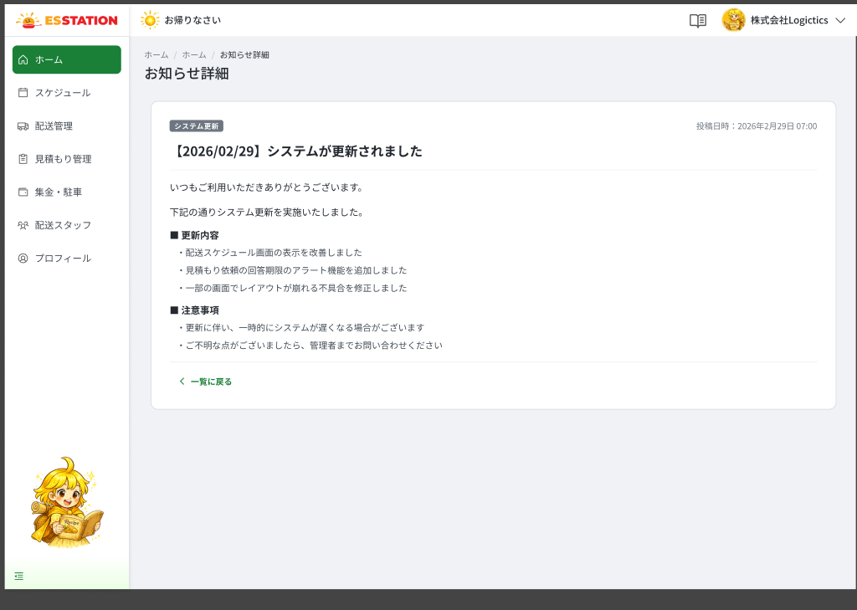 |  |  |  |  | 1 | 種別バッジ | Badge loại thông báo | Badge | Enable | ー | ー | ー | ・OW_HOME_001 のお知らせ種別バッジと同一マスタを使用する | ・Dùng chung master với badge ở OW_HOME_001 khối B.2 | ⚠ Badge メンテナンス chưa map NotificationType — Need Confirm (OQ-06)
 |  |  |  |  | 2 | 投稿日時 | Ngày giờ đăng | Text | Enable | ー | ー | ー | ・yyyy年M月d日 HH:mm 形式で表示する | ・Hiển thị dạng yyyy年M月d日 HH:mm
 |  |  |  |  | 3 | タイトル | Tiêu đề thông báo | Text | Enable | ー | ー | ー | ・ES管理者が入力したタイトルを表示する | ・Hiển thị tiêu đề do ES admin nhập
 |  |  |  |  | 4 | 本文 | Nội dung (rich text) | Text | Enable | ー | ー | ー | ・リッチテキストで表示する（小見出し「■」、箇条書き「・」、太字に対応） ・取得時の異常系： ・異常系： 1. セッション失効 → E_ANNO002_S_001 2. 通信切断 → E_ANNO002_E_001 3. API 500 → E_ANNO002_S_002 | ・Hiển thị rich text (hỗ trợ tiêu đề phụ 「■」, danh sách 「・」, in đậm) ・Khi tải nội dung: ・Dị thường: 1. Hết phiên → E_ANNO002_S_001 2. Mất mạng → E_ANNO002_E_001 3. API 500 → E_ANNO002_S_002 | ⚠ Thông báo bị ES admin xóa khi đang xem / không thuộc phạm vi công ty — Need Confirm (OQ-12)
 |  |  |  |  | 5 | 一覧に戻るリンク | Link 一覧に戻る | Link | Enable | ー | ー | ー | ・押下すると OW_HOME_001 へ遷移する | ・Nhấn → chuyển sang OW_HOME_001
 |  |  |  |  | 6
 |  |  |  |  | ⚠ ERROR SCENARIOS — OW_ANNO_002
 |  |  |  |  | # | Item / Vị trí phát sinh | Nhóm (Category) | Hiển thị |  | Message Code |  |  | Message hiển thị (VN) | Xử lý tiếp theo
 |  |  |  |  | 1 | Nội dung | 🔵 System | Full screen |  | E_ANNO002_S_001 |  |  | Phiên đăng nhập đã hết hạn. Vui lòng đăng nhập lại. | Hiển thị full screen thông báo hết phiên (Screen Code màn hết phiên chưa có — OQ-12)
 |  |  |  |  | 2 | Nội dung | 🟢 Environment | Banner |  | E_ANNO002_E_001 |  |  | Không lấy được dữ liệu. Vui lòng thử lại. | Hiển thị Banner, ở lại màn
 |  |  |  |  | 3 | Nội dung | 🔵 System | Banner |  | E_ANNO002_S_002 |  |  | Đã xảy ra lỗi hệ thống. Vui lòng liên hệ quản trị viên. | Hiển thị Banner, ở lại màn

OW_SCHD_001_ScheduleMonth
画面名 | スケジュール（月表示）（Lịch tháng） | UNKNOWN — Need Confirm | Screen ID | OW_SCHD_001
作成者 | BA Agent | 2026-10-08 | Flow ID | F5
更新者 | BA Agent | 2026-10-08 | Version | 1
概要 | ■目的 月単位の配送スケジュールを検索・絞り込みしながら確認し、日付から週表示へ移動する。 Xem lịch giao theo tháng, tìm kiếm/lọc, và đi tới lịch tuần từ ô ngày. ■アクセス方法 OW_HOME_001 の「スケジュールへ」リンク、または OW_SCHD_002 の「月」トグルから遷移。 Từ OW_HOME_001 qua link スケジュールへ; từ OW_SCHD_002 qua toggle 「月」. ■トレーサビリティ / Traceability SPEC ## Screen Details OW_SCHD_001 · OQ-12 · Figma 31498:190314 |  | Status | WAITING APPROVAL
Logic chung | Màn chỉ đọc. Thanh tìm kiếm 2 tầng (cơ bản + accordion). Trạng thái tab + tháng đồng bộ URL (?tab=&month=); accordion giữ trạng thái mở/đóng. Date picker tháng nên không có validation khoảng ngày. Lỗi mạng/500/hết phiên dùng message INFERENCE (OQ-12). |  | Source Flow Version | v2_22092026
Cách access | Từ OW_HOME_001 qua link スケジュールへ; từ OW_SCHD_002 qua toggle 「月」. |  | Sheet Type | WORKING_SCREEN

 |  |  |  |  | # | 項目名 Item name（JP) | 項目名 Item name（VN) | 種類 (type) | ステータス (status) | 必須 (required) | 最大限 (maxlength) | 初期値 (default) | 記述（日本語） | Description (VN) | Comment
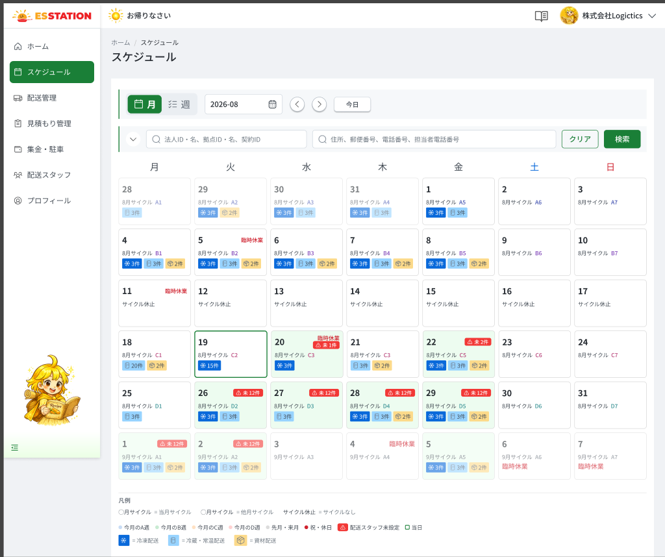 |  |  |  |  | 1 | 表示切替トグル（月／週） | Toggle 月 / 週 | Toggle | Enable | ー | ー | 月 | ・現在は「月」が選択状態 ・「週」押下で OW_SCHD_002 へ遷移する | ・Hiện đang chọn 「月」 ・Nhấn 「週」 → chuyển sang OW_SCHD_002
 |  |  |  |  | 2 | 対象年月 | Chọn tháng 対象年月 | Datepicker | Enable | ー | ー | ー | ・yyyy-mm 形式で表示する ・選択した月へ移動する ・タブ・月は URL（?tab=&month=）に同期する | ・Định dạng yyyy-mm ・Chọn → nhảy tới tháng đó ・Tab và tháng đồng bộ lên URL (?tab=&month=) | ⚠ Giá trị mặc định chưa ghi trong SPEC (suy ra tháng hiện tại, cần verify)
 |  |  |  |  | 3 | 前月ボタン（＜） | Button ＜ (lùi 1 tháng) | Button | Enable | ー | ー | ー | ・押下で1か月戻る | ・Nhấn → lùi 1 tháng
 |  |  |  |  | 4 | 翌月ボタン（＞） | Button ＞ (tiến 1 tháng) | Button | Enable | ー | ー | ー | ・押下で1か月進む | ・Nhấn → tiến 1 tháng
 |  |  |  |  | 5 | 今日ボタン | Button 今日 | Button | Enable | ー | ー | ー | ・押下でシステム日付を含む月へ戻る | ・Nhấn → về tháng chứa ngày hệ thống
 |  |  |  |  | 6 | 検索入力（法人・拠点） | Ô tìm kiếm (pháp nhân / cơ sở) | Textbox | Enable | ー | ー | ー | ・法人ID／法人名／拠点ID／拠点名であいまい検索する | ・Khớp gần đúng: 法人ID / 法人名 / 拠点ID / 拠点名 | ⚠ source-notes còn ghi 契約ID; SPEC không có — theo SPEC, cần xác nhận
 |  |  |  |  | 7 | 検索入力（住所・電話） | Ô tìm kiếm (địa chỉ / SĐT) | Textbox | Enable | ー | ー | ー | ・住所／郵便番号／電話番号／担当者電話番号であいまい検索する | ・Khớp gần đúng: 住所 / 郵便番号 / 電話番号 / 担当者電話番号
 |  |  |  |  | 8 | 詳細条件アコーディオン | Accordion điều kiện chi tiết (⌄ / ⌃) | Button | Enable | ー | ー | ー | ・押下で詳細条件を開閉する ・開閉状態を保持する | ・Nhấn → hiện/ẩn điều kiện chi tiết (S.8〜S.13) ・Giữ trạng thái mở/đóng
 |  |  |  |  | 9 | 荷物温度帯 | Dropdown 荷物温度帯 | Dropdown | Enable | ー | ー | ー | ・選択肢：冷凍配送／冷蔵・常温配送／資材 | ・Lựa chọn: 冷凍配送 / 冷蔵・常温配送 / 資材
 |  |  |  |  | 10 | 配送状況 | Dropdown 配送状況 | Dropdown | Enable | ー | ー | ー | ・選択肢：出荷準備／出荷済／荷受済／トラブル／配送完了 | ・Lựa chọn: 出荷準備 / 出荷済 / 荷受済 / トラブル / 配送完了
 |  |  |  |  | 11 | 自販機 | Dropdown 自販機 | Dropdown | Enable | ー | ー | ー | ・選択肢：あり／なし | ・Lựa chọn: あり / なし
 |  |  |  |  | 12 | 配送方法 | Dropdown 配送方法 | Dropdown | Enable | ー | ー | ー | ・選択肢：ES配送／COOL便 | ・Lựa chọn: ES配送 / COOL便
 |  |  |  |  | 13 | 配送元 | Ô 配送元 | Textbox | Enable | ー | ー | ー | ・あいまい検索する | ・Khớp gần đúng
 |  |  |  |  | 14 | 送り状番号・配送スタッフ | Ô tìm 送り状番号 / 配送スタッフ | Textbox | Enable | ー | ー | ー | ・送り状番号／配送スタッフID／配送スタッフ名であいまい検索する | ・Khớp gần đúng: 送り状番号 / 配送スタッフID / 配送スタッフ名
 |  |  |  |  | 15 | 検索ボタン | Button 検索 | Button | Enable | ー | ー | ー | ・押下で入力条件に合わせてカレンダーを絞り込む ・絞り込み結果が0件の場合： ・取得時の異常系： ・異常系： 1. セッション失効 → E_SCHD001_S_001 2. 通信切断 → E_SCHD001_E_001 3. API 500 → E_SCHD001_S_002 | ・Nhấn → lọc lịch theo điều kiện ・Khi kết quả lọc rỗng: ・Khi tải lại dữ liệu: ・Dị thường: 1. Hết phiên → E_SCHD001_S_001 2. Mất mạng → E_SCHD001_E_001 3. API 500 → E_SCHD001_S_002 | ⚠ Empty state khi không khớp đơn nào chưa thiết kế — Need Confirm (OQ-12). Nút クリア trong source-notes không có ở SPEC — Need Confirm
 |  |  |  |  | 16 | 月カレンダー | Lưới lịch tháng | Table | Enable | ー | ー | ー | ・月曜〜日曜の7列の月表示 ・読み込み中はスケルトンを表示する（提案） | ・Lưới tháng 7 cột Thứ 2〜CN ・Khi đang tải hiển thị skeleton (đề xuất)
 |  |  |  |  | 17 | 温度帯別件数バッジ | Badge số lượng theo 温度帯 | Badge | Enable | ー | ー | ー | ・「❄ N」「🗄 N」「📦 N」形式で表示する ・該当区分がある日のみ表示する | ・Dạng 「❄ N」「🗄 N」「📦 N」 ・Chỉ hiển thị ở ngày có loại tương ứng
 |  |  |  |  | 18 | ドライバー未割当バッジ | Badge cảnh báo ⚠未N件 | Badge | Enable | ー | ー | ー | ・当日のドライバー未割当の配送件数を表示する ・OW_HOME_001 A.4 と同一ルール | ・Hiển thị số đơn chưa gán tài xế trong ngày ・Cùng quy tắc với OW_HOME_001 A.4
 |  |  |  |  | 19 | 本日枠 | Viền ngày hôm nay | Text | Enable | ー | ー | ー | ・システム日付の1マスのみ濃い青枠で強調する | ・Chỉ 1 ô = ngày hệ thống viền xanh đậm
 |  |  |  |  | 20 | 日付セル | Ô ngày | Button | Enable | ー | ー | ー | ・セル押下で、その日を含む週の OW_SCHD_002 へ遷移する | ・Click ô → OW_SCHD_002 (tuần chứa ngày đó)
 |  |  |  |  | 21 | 凡例 | Chú giải (凡例) | Section | Enable | ー | ー | ー | ・当月／他月サイクル、サイクル休止、週A〜D・前月／翌月、祝日・休業、ドライバー未割当、本日、温度帯アイコン3種を説明する ・表示のみ | ・Giải thích: chu kỳ tháng hiện tại/khác, サイクル休止, phân tuần A〜D + tháng trước/sau, ngày lễ/nghỉ, chưa gán tài xế, hôm nay, 3 icon 温度帯 ・Chỉ hiển thị

 |  |  |  |  | ⚠ ERROR SCENARIOS — OW_SCHD_001
 |  |  |  |  | # | Item / Vị trí phát sinh | Nhóm (Category) | Hiển thị |  | Message Code |  |  | Message hiển thị (VN) | Xử lý tiếp theo
 |  |  |  |  | 1 | Button 検索 | 🔵 System | Full screen |  | E_SCHD001_S_001 |  |  | Phiên đăng nhập đã hết hạn. Vui lòng đăng nhập lại. | Hiển thị full screen thông báo hết phiên (Screen Code màn hết phiên chưa có — OQ-12)
 |  |  |  |  | 2 | Button 検索 | 🟢 Environment | Banner |  | E_SCHD001_E_001 |  |  | Không lấy được dữ liệu. Vui lòng thử lại. | Hiển thị Banner, ở lại màn
 |  |  |  |  | 3 | Button 検索 | 🔵 System | Banner |  | E_SCHD001_S_002 |  |  | Đã xảy ra lỗi hệ thống. Vui lòng liên hệ quản trị viên. | Hiển thị Banner, ở lại màn

OW_SCHD_002_ScheduleWeek
画面名 | スケジュール（週表示）（Lịch tuần） | UNKNOWN — Need Confirm | Screen ID | OW_SCHD_002
作成者 | BA Agent | 2026-10-08 | Flow ID | F5
更新者 | BA Agent | 2026-10-08 | Version | 1
概要 | ■目的 週単位の配送スケジュールを日別リストで確認し、配送詳細へ移動する。 Xem lịch giao theo tuần dạng danh sách theo ngày và đi tới chi tiết giao hàng. ■アクセス方法 OW_HOME_001 または OW_SCHD_001 の日付セル押下、または OW_SCHD_001 の「週」トグルから遷移。 Từ OW_HOME_001 / OW_SCHD_001 qua click ô ngày (tuần chứa ngày đó); từ OW_SCHD_001 qua toggle 「週」. ■トレーサビリティ / Traceability SPEC ## Screen Details OW_SCHD_002 · OQ-12 · Figma 31498:191010 |  | Status | WAITING APPROVAL
Logic chung | Màn chỉ đọc. Giữ nguyên header điều khiển + thanh tìm kiếm của OW_SCHD_001. Cuộn độc lập trong từng ô ngày; tooltip khi tên bị rút gọn. Lỗi mạng/500/hết phiên dùng message INFERENCE (OQ-12). |  | Source Flow Version | v2_22092026
Cách access | Từ OW_HOME_001 / OW_SCHD_001 qua click ô ngày (tuần chứa ngày đó); từ OW_SCHD_001 qua toggle 「週」. |  | Sheet Type | WORKING_SCREEN

 |  |  |  |  | # | 項目名 Item name（JP) | 項目名 Item name（VN) | 種類 (type) | ステータス (status) | 必須 (required) | 最大限 (maxlength) | 初期値 (default) | 記述（日本語） | Description (VN) | Comment
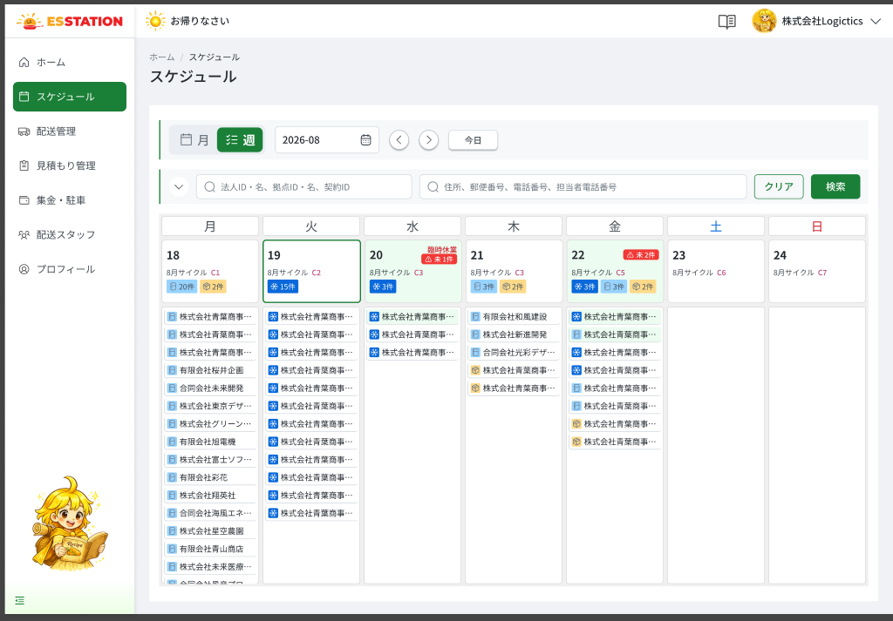 |  |  |  |  | 1 | 表示切替トグル（月／週） | Toggle 月 / 週 | Toggle | Enable | ー | ー | 週 | ・現在は「週」が選択状態 ・「月」押下で OW_SCHD_001 へ遷移する | ・Hiện đang chọn 「週」 ・Nhấn 「月」 → chuyển sang OW_SCHD_001 | ⚠ Header điều khiển + tìm kiếm giữ nguyên OW_SCHD_001 theo SPEC; chi tiết từng item xem sheet OW_SCHD_001
 |  |  |  |  | 2 | 週カレンダー | Lưới 7 cột Thứ 2〜CN | Table | Enable | ー | ー | ー | ・月曜〜日曜の7列を表示し、1列＝1日とする ・表示のみ ・取得時の異常系： ・異常系： 1. セッション失効 → E_SCHD002_S_001 2. 通信切断 → E_SCHD002_E_001 3. API 500 → E_SCHD002_S_002 | ・Hiển thị 7 cột Thứ 2〜CN, mỗi cột = 1 ngày ・Chỉ hiển thị ・Khi tải tuần: ・Dị thường: 1. Hết phiên → E_SCHD002_S_001 2. Mất mạng → E_SCHD002_E_001 3. API 500 → E_SCHD002_S_002 | ⚠ Trạng thái cả tuần không có đơn chưa thiết kế — Need Confirm (OQ-12)
 |  |  |  |  | 3 | 日別配送リスト | Danh sách giao hàng theo ngày | List | Enable | ー | ー | ー | ・1配送1行で表示し、セル内でスクロールする ・配送予定がない日は空欄 ・読み込み中はスケルトンを表示する（提案） | ・Mỗi đơn 1 dòng, cuộn trong ô ・Ngày không có lịch giao → ô trống ・Khi đang tải hiển thị skeleton (đề xuất)
 |  |  |  |  | 4 | 温度帯アイコン | Icon 温度帯 | Icon | Enable | ー | ー | ー | ・「❄」冷凍／「🗄」冷蔵・常温／「📦」資材を表示する ・月表示の凡例と同一定義 | ・「❄」đông lạnh／「🗄」mát・thường／「📦」vật tư ・Cùng định nghĩa với 凡例 màn tháng
 |  |  |  |  | 5 | 配送先名 | Tên điểm giao | Text | Enable | ー | ー | ー | ・枠を超える場合は「...」で省略する ・ホバー時に全文をツールチップ表示する | ・Vượt khung → rút gọn 「...」 ・Hover → tooltip hiển thị tên đầy đủ
 |  |  |  |  | 6 | 配送行 | Dòng giao hàng (vùng click) | Button | Enable | ー | ー | ー | ・行押下で OW_DLVR_002 へ遷移する | ・Click dòng → OW_DLVR_002
 |  |  |  |  | 7
 |  |  |  |  | ⚠ ERROR SCENARIOS — OW_SCHD_002
 |  |  |  |  | # | Item / Vị trí phát sinh | Nhóm (Category) | Hiển thị |  | Message Code |  |  | Message hiển thị (VN) | Xử lý tiếp theo
 |  |  |  |  | 1 | Lưới tuần | 🔵 System | Full screen |  | E_SCHD002_S_001 |  |  | Phiên đăng nhập đã hết hạn. Vui lòng đăng nhập lại. | Hiển thị full screen thông báo hết phiên (Screen Code màn hết phiên chưa có — OQ-12)
 |  |  |  |  | 2 | Lưới tuần | 🟢 Environment | Banner |  | E_SCHD002_E_001 |  |  | Không lấy được dữ liệu. Vui lòng thử lại. | Hiển thị Banner, ở lại màn
 |  |  |  |  | 3 | Lưới tuần | 🔵 System | Banner |  | E_SCHD002_S_002 |  |  | Đã xảy ra lỗi hệ thống. Vui lòng liên hệ quản trị viên. | Hiển thị Banner, ở lại màn

OW_DLVR_001_DeliveryList
画面名 | 配送管理一覧（Danh sách giao hàng） | UNKNOWN — Need Confirm | Screen ID | OW_DLVR_001
作成者 | BA Agent | 2026-10-08 | Flow ID | F6
更新者 | BA Agent | 2026-10-08 | Version | 1
概要 | ■目的 委託配送会社の管理者が、配送案件を検索・一覧確認し、配送詳細へ遷移する。 Quản trị công ty vận chuyển tìm kiếm, xem danh sách đơn giao hàng và chuyển sang chi tiết giao hàng. ■アクセス方法 サイドバーの配送管理から遷移／ホーム・スケジュールからの導線。配送No押下で OW_DLVR_002 へ遷移。 Vào từ menu Quản lý giao hàng ở sidebar (và các lối vào từ Home/Lịch). Nhấn 配送No → OW_DLVR_002. ■トレーサビリティ / Traceability RQ-003 · RQ-025 · AC-23 · OQ-12 · OQ-17 · SPEC ## Screen Details OW_DLVR_001 · Figma 31498:191879 |  | Status | WAITING APPROVAL
Logic chung | Màn chỉ đọc. Bố cục: sidebar + breadcrumb/title → thanh tìm kiếm 2 tầng (accordion; S.4, S.5 chỉ hiện khi mở rộng) → bảng 12 cột → phân trang. Kỳ mặc định: hôm nay → cuối tháng đó (AC-23). 配送スタッフ ID/名 để trống khi chưa gán tài xế. Bảng không responsive — cuộn ngang khi vượt khung. Đang tải: skeleton rows (đề xuất). |  | Source Flow Version | v2_22092026
Cách access | Vào từ menu Quản lý giao hàng ở sidebar (và các lối vào từ Home/Lịch). Nhấn 配送No → OW_DLVR_002. |  | Sheet Type | WORKING_SCREEN

 |  |  |  |  | # | 項目名 Item name（JP) | 項目名 Item name（VN) | 種類 (type) | ステータス (status) | 必須 (required) | 最大限 (maxlength) | 初期値 (default) | 記述（日本語） | Description (VN) | Comment
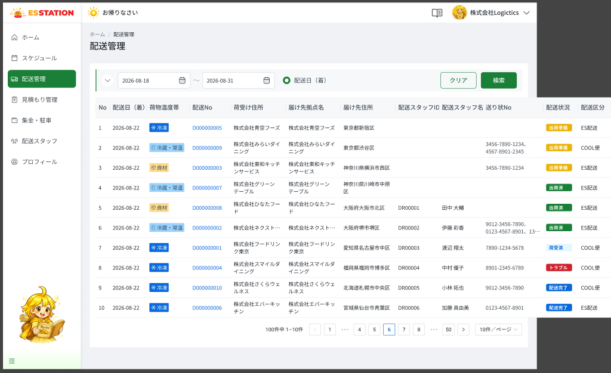 |  |  |  |  | 1 | 期間検索 | Tìm kiếm theo kỳ | Datepicker | Enable | ー | ー | 開始日：本日 / 終了日：当月末日 | ・期間（開始日〜終了日）を選択する ・初期値：開始日＝本日、終了日＝その月の末日 ・「配送日（着）」を基準に絞り込む | ・Chọn khoảng thời gian (ngày bắt đầu 〜 ngày kết thúc) ・Giá trị mặc định: ngày bắt đầu = hôm nay, ngày kết thúc = ngày cuối của tháng đó ・Lọc theo 「配送日（着）」 | ⚠ Ngày bắt đầu > ngày kết thúc: SPEC UNKNOWN (không có Figma, không có message) — Need Confirm (OQ-12). AC-23.
 |  |  |  |  | 2 | 配送日（着）ラジオボタン | Radio 配送日（着） | Radio | Enable | ー | ー | 選択済み | ・選択肢は「配送日（着）」の1つのみ（固定） ・クリック可能だが切替先なし | ・Chỉ có 1 lựa chọn duy nhất 「配送日（着）」 (cố định) ・Có thể click nhưng không có lựa chọn khác để chuyển
 |  |  |  |  | 3 | 並べ替えボタン（配送日（着）） | Nút sắp xếp 配送日（着） | Button | Enable | ー | ー | ー | ・クリックで配送日（着）の昇順／降順を切り替える | ・Click để đổi sắp xếp tăng dần / giảm dần theo 配送日（着） | ⚠ Thứ tự sắp xếp mặc định: SPEC không ghi — Need Confirm (OQ-17 liên quan nút 並べ替え).
 |  |  |  |  | 4 | 拠点ID・名入力欄 | Ô nhập 拠点ID・名 | Textbox | Enable | ー | ー | ー | ・拠点IDまたは拠点名を入力する（詳細検索を展開した場合のみ表示） ・あいまい検索（部分一致） ・「検索」押下で絞り込みに反映 | ・Nhập ID hoặc tên cơ sở (chỉ hiện khi mở rộng tìm kiếm) ・Tìm kiếm gần đúng (khớp một phần) ・Nhấn 「検索」 mới áp dụng vào bộ lọc | ⚠ Độ dài tối đa: SPEC UNKNOWN — Need Confirm.
 |  |  |  |  | 5 | 住所・電話番号入力欄 | Ô nhập địa chỉ / số điện thoại | Textbox | Enable | ー | ー | ー | ・配送先住所／郵便番号／電話番号／担当者電話番号を入力する（詳細検索を展開した場合のみ表示） ・あいまい検索（部分一致） ・「検索」押下で絞り込みに反映 | ・Nhập 配送先住所 / 郵便番号 / 電話番号 / 担当者電話番号 (chỉ hiện khi mở rộng tìm kiếm) ・Tìm kiếm gần đúng (khớp một phần) ・Nhấn 「検索」 mới áp dụng vào bộ lọc | ⚠ Độ dài tối đa: SPEC UNKNOWN — Need Confirm.
 |  |  |  |  | 6 | 荷物温度帯ドロップダウン | Dropdown 荷物温度帯 | Dropdown | Enable | ー | ー | 未選択 | ・選択肢：冷凍配送／冷蔵・常温配送／資材 ・未選択の場合は絞り込み条件に含めない | ・Lựa chọn: 冷凍配送 / 冷蔵・常温配送 / 資材 ・Chưa chọn thì không đưa vào điều kiện lọc
 |  |  |  |  | 7 | ステータスドロップダウン | Dropdown ステータス | Dropdown | Enable | ー | ー | 未選択 | ・選択肢：出荷準備／出荷済／荷受済／トラブル／配送完了 ・未選択の場合は絞り込み条件に含めない | ・Lựa chọn: 出荷準備 / 出荷済 / 荷受済 / トラブル / 配送完了 ・Chưa chọn thì không đưa vào điều kiện lọc
 |  |  |  |  | 8 | 自販機ドロップダウン | Dropdown 自販機 | Dropdown | Enable | ー | ー | 未選択 | ・選択肢：あり／なし ・未選択の場合は絞り込み条件に含めない | ・Lựa chọn: あり / なし ・Chưa chọn thì không đưa vào điều kiện lọc
 |  |  |  |  | 9 | 配送方法ドロップダウン | Dropdown 配送方法 | Dropdown | Enable | ー | ー | 未選択 | ・選択肢：ES配送／COOL便 ・未選択の場合は絞り込み条件に含めない | ・Lựa chọn: ES配送 / COOL便 ・Chưa chọn thì không đưa vào điều kiện lọc
 |  |  |  |  | 10 | 配送元入力欄 | Ô nhập 配送元 | Textbox | Enable | ー | ー | ー | ・配送元を入力する ・あいまい検索（部分一致） ・「検索」押下で絞り込みに反映 | ・Nhập 配送元 ・Tìm kiếm gần đúng (khớp một phần) ・Nhấn 「検索」 mới áp dụng vào bộ lọc | ⚠ Độ dài tối đa: SPEC UNKNOWN — Need Confirm.
 |  |  |  |  | 11 | 送り状番号・配送スタッフ入力欄 | Ô nhập 送り状番号 / 配送スタッフID / 配送スタッフ名 | Textbox | Enable | ー | ー | ー | ・送り状番号／配送スタッフID／配送スタッフ名のいずれかを入力する ・あいまい検索（部分一致） ・「検索」押下で絞り込みに反映 | ・Nhập 1 trong: 送り状番号 / 配送スタッフID / 配送スタッフ名 ・Tìm kiếm gần đúng (khớp một phần) ・Nhấn 「検索」 mới áp dụng vào bộ lọc | ⚠ Độ dài tối đa: SPEC UNKNOWN — Need Confirm.
 |  |  |  |  | 12 | クリアボタン | Nút クリア | Button | Enable | ー | ー | ー | ・押下で検索条件を全てリセットする | ・Nhấn để reset toàn bộ điều kiện tìm kiếm | ⚠ Sau reset kỳ tìm kiếm về mặc định (hôm nay → cuối tháng) hay để trống: SPEC không ghi rõ — Need Confirm (OQ-17 chỉ nêu cho OW_STAF_001).
 |  |  |  |  | 13 | 検索ボタン | Nút 検索 | Button | Enable | ー | ー | ー | ・押下で検索条件に合致する配送一覧を絞り込んで表示する ・エラー： 1. セッション切れ → E_DLVR001_S_001 2. 通信エラー（検索時） → E_DLVR001_S_002 3. サーバーエラー（500） → E_DLVR001_S_003 | ・Nhấn để lọc và hiển thị danh sách giao hàng khớp điều kiện ・Lỗi: 1. Hết phiên → E_DLVR001_S_001 2. Mất mạng khi tìm kiếm → E_DLVR001_S_002 3. Lỗi server (500) → E_DLVR001_S_003 | Đang tải: hiển thị skeleton rows (animation đề xuất).
 |  |  |  |  | 14 | （一覧）No列 | （Bảng）Cột No | Label | ー | ー | ー | ー | ・一覧の通し番号を表示する | ・Hiển thị số thứ tự của danh sách | [L.1] Số thứ tự hiển thị — ⚠ Liên tục qua các trang hay không — Need Confirm (SPEC L.1).
 |  |  |  |  | 15 | （一覧）配送日（着）列 | （Bảng）Cột 配送日（着） | Label | ー | ー | ー | ー | ・配送日（着）を yyyy-mm-dd 形式で表示する | ・Hiển thị 配送日（着） định dạng yyyy-mm-dd | [L.2] Định dạng yyyy-mm-dd
 |  |  |  |  | 16 | （一覧）荷物温度帯列 | （Bảng）Cột 荷物温度帯 | Badge | ー | ー | ー | ー | ・マスタ定義のバッジ（❄／🗄／📦）で荷物温度帯を表示する | ・Hiển thị 荷物温度帯 bằng badge theo master (❄ / 🗄 / 📦) | [L.3] Badge từ master (❄ / 🗄 / 📦)
 |  |  |  |  | 17 | （一覧）配送No列 | （Bảng）Cột 配送No | Hyperlink | Enable | ー | ー | ー | ・配送Noをリンク表示する ・クリックで OW_DLVR_002（配送詳細）へ遷移する | ・Hiển thị 配送No dạng link ・Click chuyển sang OW_DLVR_002 (Chi tiết giao hàng) | [L.4] Link — Click → OW_DLVR_002
 |  |  |  |  | 18 | （一覧）荷受け住所列 | （Bảng）Cột 荷受け住所 | Label | ー | ー | ー | ー | ・荷受け先（ピッキング倉庫または中継倉庫）の名称／住所を表示する | ・Hiển thị tên/địa chỉ điểm lấy hàng (kho picking hoặc kho trung chuyển) | [L.5] Tên/địa chỉ điểm lấy hàng (kho picking hoặc kho trung chuyển)
 |  |  |  |  | 19 | （一覧）届け先拠点名列 | （Bảng）Cột 届け先拠点名 | Label | ー | ー | ー | ー | ・届け先の拠点名を表示する | ・Hiển thị tên cơ sở điểm đến | [L.6] Tên điểm đến
 |  |  |  |  | 20 | （一覧）届け先住所列 | （Bảng）Cột 届け先住所 | Label | ー | ー | ー | ー | ・届け先住所を都道府県から表示する | ・Hiển thị địa chỉ điểm đến từ cấp tỉnh/thành | [L.7] Địa chỉ điểm đến (từ cấp tỉnh/thành)
 |  |  |  |  | 21 | （一覧）配送スタッフID列 | （Bảng）Cột 配送スタッフID | Label | ー | ー | ー | ー | ・配送スタッフ未設定の場合は空欄とする | ・Để trống khi chưa gán tài xế | [L.8] Để trống khi chưa gán tài xế
 |  |  |  |  | 22 | （一覧）配送スタッフ名列 | （Bảng）Cột 配送スタッフ名 | Label | ー | ー | ー | ー | ・配送スタッフ未設定の場合は空欄とする | ・Để trống khi chưa gán tài xế | [L.9] Để trống khi chưa gán tài xế
 |  |  |  |  | 23 | （一覧）送り状No列 | （Bảng）Cột 送り状No | Label | ー | ー | ー | ー | ・複数ある場合はカンマ区切りで表示する ・枠を超える場合は「N…」に省略し、ホバーでツールチップに全件表示する | ・Nhiều mã thì phân cách bằng dấu phẩy ・Vượt khung thì rút gọn 「N…」, hover hiện tooltip toàn bộ | [L.10] Nhiều mã phân cách dấu phẩy; vượt khung rút gọn N… + tooltip khi hover
 |  |  |  |  | 24 | （一覧）配送状況列 | （Bảng）Cột 配送状況 | Badge | ー | ー | ー | ー | ・マスタ定義の5ステータスのバッジで表示する | ・Hiển thị bằng badge 5 trạng thái theo master | [L.11] Badge từ master 5 trạng thái
 |  |  |  |  | 25 | （一覧）配送区分列 | （Bảng）Cột 配送区分 | Label | ー | ー | ー | ー | ・ES配送／COOL便 を表示する | ・Hiển thị ES配送 / COOL便 | [L.12] ES配送 / COOL便
 |  |  |  |  | 26 | 件数表示 | Hiển thị số lượng | Text | ー | ー | ー | ー | ・「{総件数}件中 {開始}−{終了}件」形式で表示する（例：100件中 1−10件） | ・Hiển thị dạng 「{Tổng}件中 {Từ}−{Đến}件」 (VD 100件中 1−10件) | [P.1] Empty state (không có đơn khớp): SPEC UNKNOWN — Figma không vẽ — Need Confirm (OQ-12).
 |  |  |  |  | 27 | ページネーション | Điều hướng trang | Pagination | Enable | ー | ー | 1ページ目 | ・「＜」「＞」・ページ番号・「...」で構成する ・現在ページは青でハイライトする ・クリックで該当ページを表示する | ・Gồm 「＜」 「＞」, số trang, 「...」 ・Trang hiện tại highlight xanh ・Click để hiển thị trang tương ứng | [P.2]
 |  |  |  |  | 28 | 件数/ページドロップダウン | Dropdown 件数/ページ | Dropdown | Enable | ー | ー | 10件/ページ | ・1ページあたりの表示件数を選択する ・初期値：10件/ページ | ・Chọn số dòng hiển thị mỗi trang ・Mặc định: 10件/ページ | ⚠ Danh sách lựa chọn: SPEC UNKNOWN — Need Confirm (RQ-025 / OQ-17).

 |  |  |  |  | ⚠ ERROR SCENARIOS — OW_DLVR_001
 |  |  |  |  | # | Item / Vị trí phát sinh | Nhóm (Category) | Hiển thị |  | Message Code |  |  | Message hiển thị (VN) | Xử lý tiếp theo
 |  |  |  |  | 1 | 検索 | 🔵 System | Full screen |  | E_DLVR001_S_001 |  |  | Phiên đăng nhập đã hết hạn. Vui lòng đăng nhập lại. | Hiển thị màn hết phiên (Full screen) — chưa có Screen Code riêng (OQ-12); điều hướng về OW_AUTH_001 là UNKNOWN — Need Confirm
 |  |  |  |  | 2 | 検索 | 🔵 System | Banner |  | E_DLVR001_S_002 |  |  | Lấy dữ liệu thất bại. Vui lòng thử lại. | Ở lại màn, hiện banner lỗi; dữ liệu cũ giữ nguyên, người dùng có thể thao tác lại
 |  |  |  |  | 3 | 検索 | 🔵 System | Banner |  | E_DLVR001_S_003 |  |  | Đã xảy ra lỗi hệ thống. Vui lòng liên hệ quản trị viên. | Ở lại màn, hiện banner lỗi; dữ liệu cũ giữ nguyên, người dùng có thể thao tác lại

OW_DLVR_002_DeliveryDetail
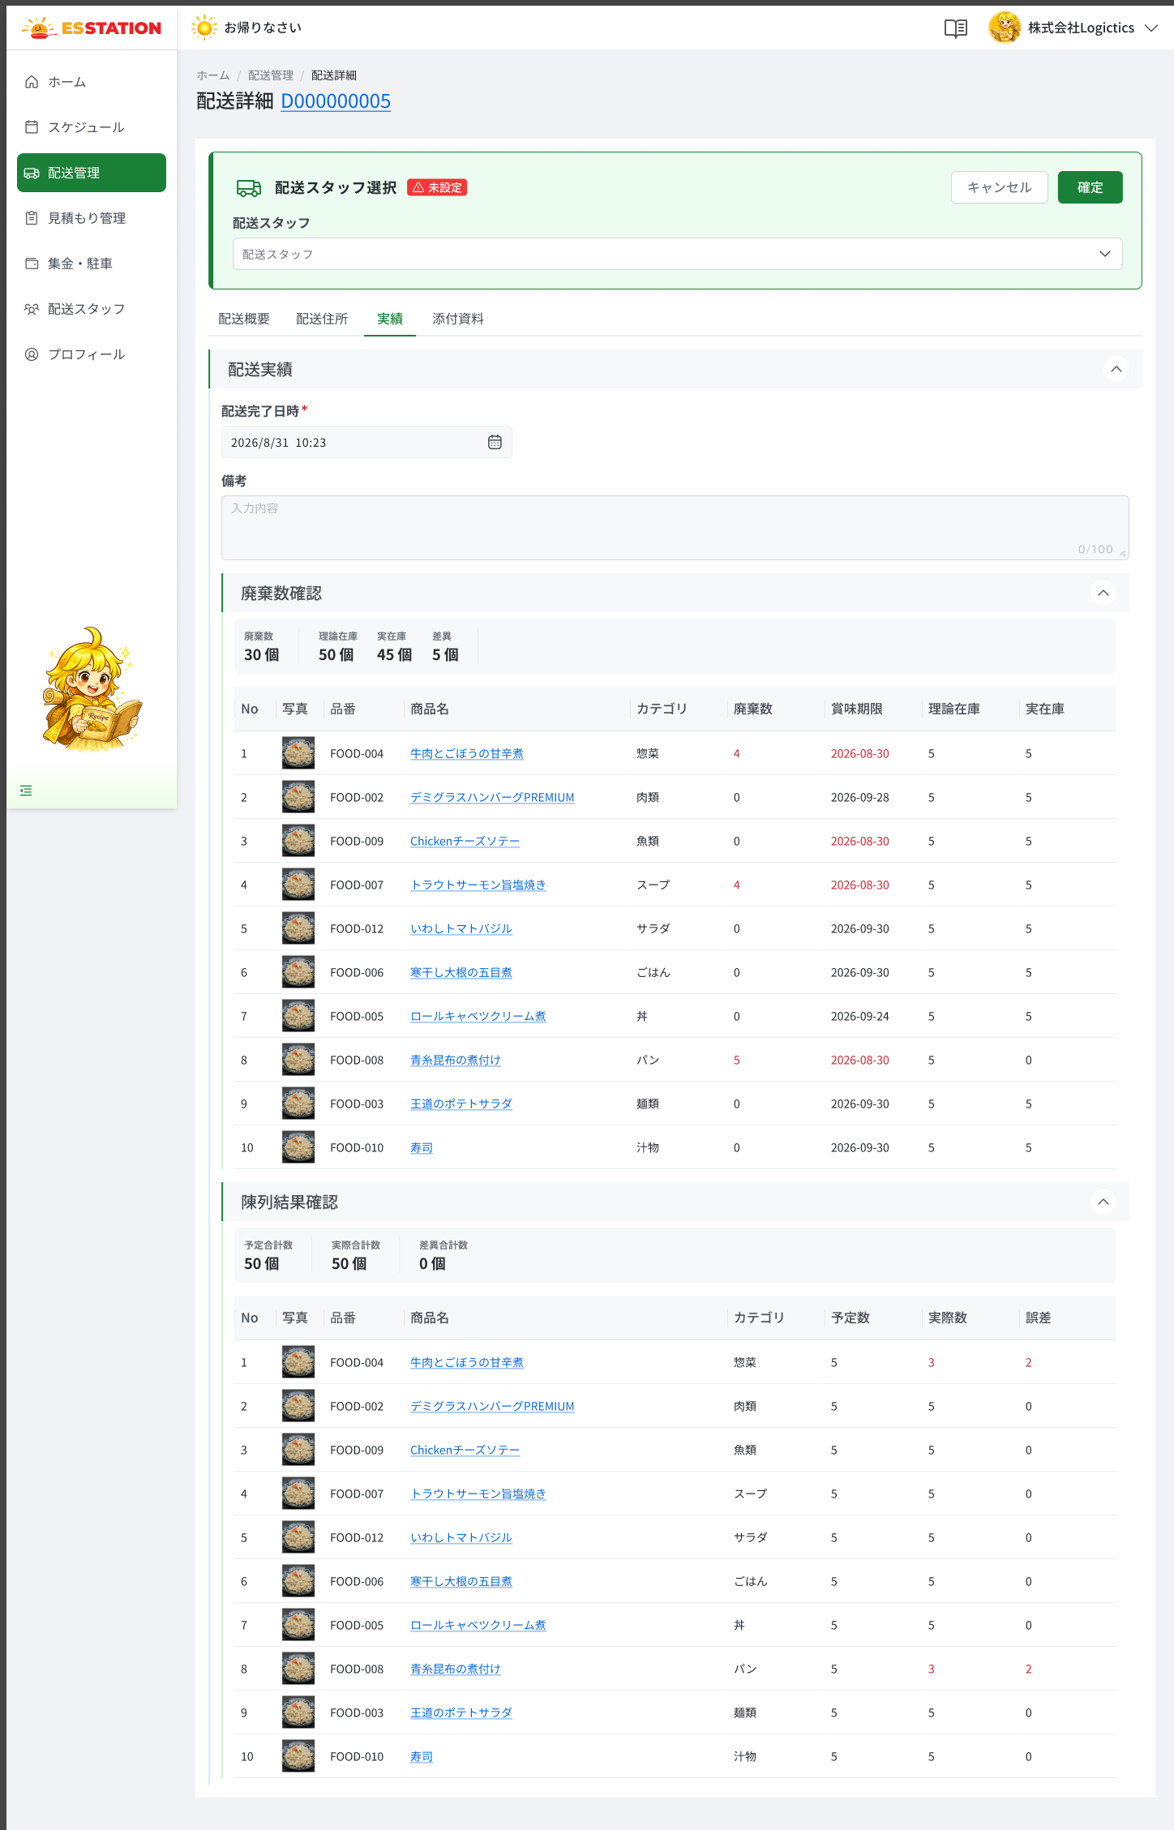
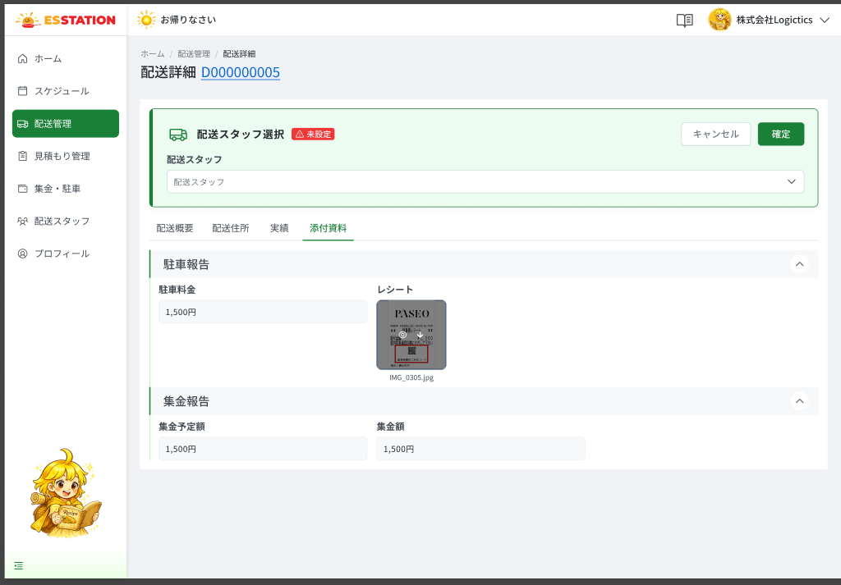
画面名 | 配送詳細（Chi tiết giao hàng） | UNKNOWN — Need Confirm | Screen ID | OW_DLVR_002
作成者 | BA Agent | 2026-10-08 | Flow ID | F6
更新者 | BA Agent | 2026-10-08 | Version | 1
概要 | ■目的 配送案件の概要・住所・実績・添付資料を確認し、配送スタッフを割り当てる。 Xem tổng quan, địa chỉ, kết quả thực tế, tài liệu đính kèm của đơn giao hàng và gán tài xế. ■アクセス方法 OW_DLVR_001／OW_SCHD_001／OW_SCHD_002／OW_STAF_003 の配送No・行押下から遷移。OW_DLVR_003 の「×」で戻る。 Vào từ click 配送No/dòng ở OW_DLVR_001, OW_SCHD_001, OW_SCHD_002, OW_STAF_003; quay lại từ OW_DLVR_003 bằng 「×」 (về tab 配送住所). ■トレーサビリティ / Traceability RQ-006 · RQ-007 · RQ-017 · RQ-021 · AC-30 · OQ-02 · OQ-08 · OQ-12 · OQ-15 · OQ-16 · SPEC ## Screen Details OW_DLVR_002 · Figma 31498:190718 / 190790 / 190870 / 193358 / 193469 / 193742 |  | Status | WAITING APPROVAL
Logic chung | 1 sheet gồm 4 tab (tiền tố （配送概要）（配送住所）（実績）（添付資料）). Tab 配送概要: gán tài xế (chỉ tài xế 有効, hiển thị số đơn trong đúng ngày giao – RQ-021); badge ⚠ 未設定 ẩn ngay khi gán. Rule khoá sửa: ngày hiện tại − ngày ship ≥ 7 → nút 編集 disabled (RQ-006, AC-30). Tab 配送住所: tài liệu 公開 chỉ xem/tải; 非公開 tối đa 20 file, JPG/JPEG/PNG ≤5MB (RQ-007). Tab 実績: toàn bộ chỉ đọc, công thức 差異 = 理論在庫 − 実在庫; 差異合計数 = 予定合計数 − 実際合計数; 誤差 = 予定数 − 実際数. Tab 添付資料 là INFERENCE (RQ-017/OQ-16). Toast tự tắt sau 3s. |  | Source Flow Version | v2_22092026
Cách access | Vào từ click 配送No/dòng ở OW_DLVR_001, OW_SCHD_001, OW_SCHD_002, OW_STAF_003; quay lại từ OW_DLVR_003 bằng 「×」 (về tab 配送住所). |  | Sheet Type | WORKING_SCREEN

 |  |  |  |  | # | 項目名 Item name（JP) | 項目名 Item name（VN) | 種類 (type) | ステータス (status) | 必須 (required) | 最大限 (maxlength) | 初期値 (default) | 記述（日本語） | Description (VN) | Comment
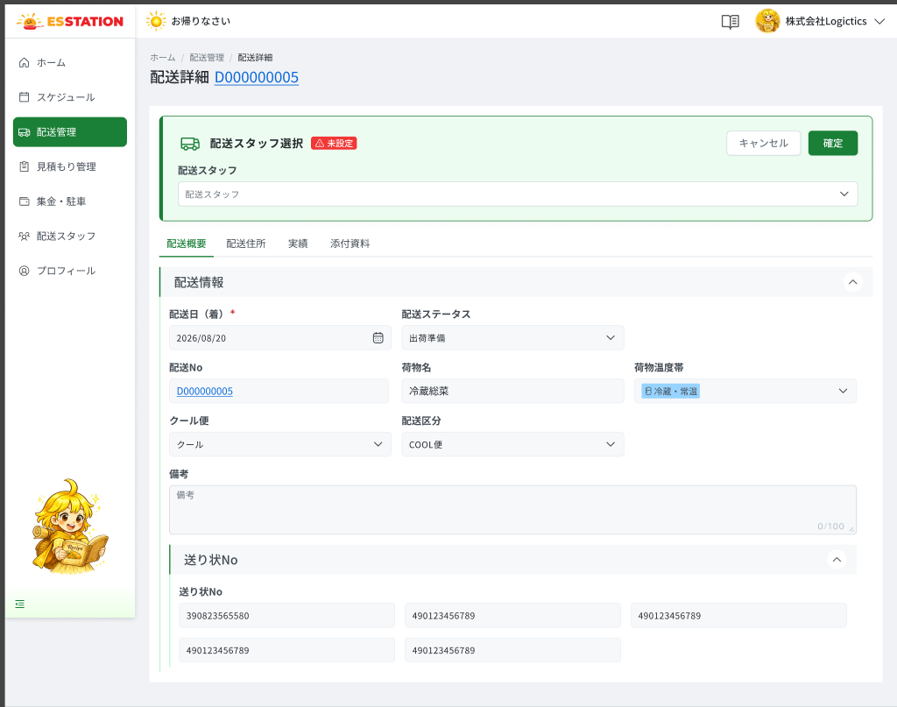 |  |  |  |  | 1 | 配送No見出し | Tiêu đề 配送No | Label | ー | ー | ー | ー | ・ページ見出しに配送Noを表示する ・一覧の配送Noと同一 | ・Hiển thị 配送No ở tiêu đề trang ・Trùng với 配送No ở danh sách
 |  |  |  |  | 2 | タブ | Thanh tab | Tab | Enable | ー | ー | 配送概要 | ・タブ：配送概要／配送住所／実績／添付資料 ・選択中タブの状態をURLに同期する ・タブ切替時はスケルトンを表示する（アニメーション案） | ・Tab: 配送概要 / 配送住所 / 実績 / 添付資料 ・Trạng thái tab đang chọn đồng bộ lên URL ・Khi chuyển tab hiển thị skeleton (animation đề xuất) | Tab 添付資料 là INFERENCE (RQ-017/OQ-16): canvas không có bảng 画面設計書.
 |  |  |  |  | 3 | （配送概要）未設定バッジ | （Tổng quan）Badge ⚠ 未設定 | Badge | ー | ー | ー | 配送スタッフ未設定時のみ表示 | ・配送スタッフ未設定の場合のみ「⚠ 未設定」を表示する ・配送スタッフ確定後は直ちに非表示にする | ・Chỉ hiện 「⚠ 未設定」 khi chưa gán tài xế ・Ẩn ngay sau khi đã gán tài xế | [H.1]
 |  |  |  |  | 4 | （配送概要）配送スタッフドロップダウン（検索付き） | （Tổng quan）Dropdown 配送スタッフ (có search) | Dropdown | Enable | ー | ー | 未選択（または割当済スタッフ） | ・氏名／IDで検索できる ・ステータスが「有効」の配送スタッフのみ一覧表示する ・候補ごとに 氏名・ID・「配送件数 {配送日}：N件」を表示（当日の配送がなければ件数は非表示） ・選択後、「確定」押下で確定するまでは割当を反映しない | ・Tìm theo tên / ID tài xế ・Chỉ liệt kê tài xế trạng thái 「有効」 ・Mỗi ứng viên hiện Họ tên · ID · 「配送件数 ngày {配送日}: N件」 (không có đơn ngày đó thì không hiện số) ・Sau khi chọn, chưa gán cho đến khi nhấn 「確定」 | [H.2] RQ-021. Khoá sửa 7 ngày: phạm vi field bị khoá (chỉ 配送スタッフ hay cả form) UNKNOWN — Need Confirm (OQ-02).
 |  |  |  |  | 5 | （配送概要）キャンセルボタン | （Tổng quan）Nút キャンセル | Button | Enable | ー | ー | ー | ・選択操作を取り消し、直前の状態（未設定または元の配送スタッフ）に戻す | ・Hủy thao tác chọn, quay về trạng thái trước (chưa gán hoặc tài xế cũ) | [H.3]
 |  |  |  |  | 6 | （配送概要）確定ボタン | （Tổng quan）Nút 確定 | Button | Enable | ー | ー | ー | ・押下で選択した配送スタッフをこの配送に割り当てる ・成功時：トースト「配送スタッフ設定完了しました。」を表示（約3秒で自動消去） ・エラー： 1. セッション切れ → E_DLVR002_S_001 2. 通信エラー → E_DLVR002_S_002 3. サーバーエラー（500） → E_DLVR002_S_003 | ・Nhấn để gán tài xế đã chọn cho đơn này ・Thành công: hiện toast 「配送スタッフ設定完了しました。」 (tự tắt sau ~3s) ・Lỗi: 1. Hết phiên → E_DLVR002_S_001 2. Mất mạng → E_DLVR002_S_002 3. Lỗi server (500) → E_DLVR002_S_003 | [H.4] Conflict (đơn đã bị người khác gán trong lúc đang mở): SPEC UNKNOWN — Need Confirm (OQ-12).
 |  |  |  |  | 7 | （配送概要）編集ボタン | （Tổng quan）Nút 編集 | Button | Enable | ー | ー | ー | ・「現在日 − 発送日 ≧ 7」の場合は無効（disabled）にする ・上記以外は押下可能 | ・Khi 「ngày hiện tại − ngày ship ≥ 7」 thì disabled (AC-30) ・Ngoài điều kiện trên thì nhấn được | ⚠ Nút 編集 không có trong bảng Components của SPEC, chỉ xuất hiện ở rule khoá (RQ-006) và frame 31498:190870 — Need Confirm. ⚠ Mốc ngày (配送日（着） hay 発送予定日), phạm vi field khoá, BE có chặn hay chỉ FE disable — UNKNOWN (OQ-02).
 |  |  |  |  | 8 | （配送概要）配送日（着） | （配送概要）配送日（着） | Label | ー | ー | ー | ー | ・配送日（着）を表示する（表示のみ） | ・Hiển thị 配送日（着） (chỉ đọc)
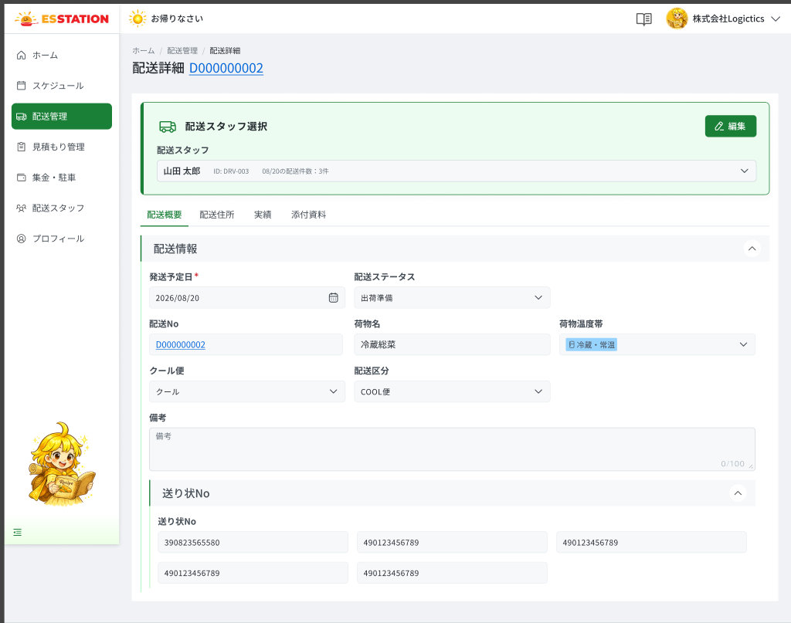 |  |  |  |  | 9 | （配送概要）配送ステータス | （配送概要）配送ステータス | Badge | ー | ー | ー | ー | ・マスタ定義の5ステータスのバッジで配送ステータスを表示する（表示のみ） | ・Hiển thị 配送ステータス bằng badge 5 trạng thái theo master (chỉ đọc)
 |  |  |  |  | 10 | （配送概要）配送No | （配送概要）配送No | Label | ー | ー | ー | ー | ・配送Noを表示する（一覧・見出しと同一）（表示のみ） | ・Hiển thị 配送No (trùng danh sách và tiêu đề) (chỉ đọc)
 |  |  |  |  | 11 | （配送概要）荷物名 | （配送概要）荷物名 | Label | ー | ー | ー | ー | ・荷物名を表示する（表示のみ） | ・Hiển thị 荷物名 (chỉ đọc)
 |  |  |  |  | 12 | （配送概要）荷物温度帯 | （配送概要）荷物温度帯 | Badge | ー | ー | ー | ー | ・マスタ定義のバッジで荷物温度帯を表示する（表示のみ） | ・Hiển thị 荷物温度帯 bằng badge theo master (chỉ đọc)
 |  |  |  |  | 13 | （配送概要）クール便 | （配送概要）クール便 | Label | ー | ー | ー | ー | ・冷蔵タイプ／冷凍タイプ を表示する（表示のみ） | ・Hiển thị 冷蔵タイプ / 冷凍タイプ (chỉ đọc)
 |  |  |  |  | 14 | （配送概要）配送区分 | （配送概要）配送区分 | Label | ー | ー | ー | ー | ・ES配送／COOL便 を表示する（表示のみ） | ・Hiển thị ES配送 / COOL便 (chỉ đọc)
 |  |  |  |  | 15 | （配送概要）備考 | （配送概要）備考 | Label | ー | ー | ー | ー | ・備考を表示する（表示のみ） | ・Hiển thị 備考 (chỉ đọc)
 |  |  |  |  | 16 | （配送概要）送り状No一覧 | （配送概要）送り状No一覧 | Label | ー | ー | ー | ー | ・複数の送り状Noを1行最大3列のグリッドで表示する（表示のみ） | ・Hiển thị nhiều 送り状No dạng lưới, tối đa 3 cột/hàng (chỉ đọc)
 |  |  |  |  | 17 | （配送住所）荷受け住所ブロック | （Địa chỉ）Khối 荷受け住所 | Section | ー | ー | ー | ー | ・郵便番号／都道府県／市区町村／町域・番地／建物・部屋番号／部署名／電話番号／メイン担当者名／メイン担当者電話番号を表示する（全項目表示のみ） | ・Hiển thị 郵便番号 / 都道府県 / 市区町村 / 町域・番地 / 建物・部屋番号 / 部署名 / 電話番号 / メイン担当者名 / メイン担当者電話番号 (toàn bộ chỉ đọc) | [B.1]
 |  |  |  |  | 18 | （配送住所）届け先住所ブロック | （Địa chỉ）Khối 届け先住所 | Section | ー | ー | ー | ー | ・郵便番号／都道府県／市区町村／町域・番地／建物・部屋番号／部署名／電話番号／メイン担当者名／メイン担当者電話番号を表示する（全項目表示のみ） | ・Hiển thị 郵便番号 / 都道府県 / 市区町村 / 町域・番地 / 建物・部屋番号 / 部署名 / 電話番号 / メイン担当者名 / メイン担当者電話番号 (toàn bộ chỉ đọc) | [B.2]
 |  |  |  |  | 19 | （配送住所）搬入経路・添付資料（公開）サムネイル | （Địa chỉ）Thumbnail 搬入経路・添付資料（公開） | List | Enable | ー | ー | ー | ・荷受け側の会社が提供した画像／PDFを表示する ・閲覧・ダウンロードのみ（追加・削除は不可） ・閲覧可能者：荷受け会社・配送会社・配送スタッフ ・サムネイル押下で OW_DLVR_003 を開く | ・Hiển thị ảnh/PDF do phía công ty nhận hàng cung cấp ・Chỉ xem / tải xuống, không thêm, không xóa ・Đối tượng xem: công ty lấy hàng · công ty giao hàng · tài xế ・Click thumbnail mở OW_DLVR_003 | [B.2.1] Empty state (chưa có tài liệu): SPEC UNKNOWN — Need Confirm (OQ-12).
 |  |  |  |  | 20 | （配送住所）非公開の搬入経路・添付資料サムネイル | （Địa chỉ）Thumbnail tài liệu 非公開 | List | Enable | ー | 最大20ファイル | ー | ・配送会社がアップロードした資料を表示する（最大20ファイル） ・配送会社内部と配送スタッフのみ閲覧可 ・各ファイルは削除可能 ・サムネイル押下で OW_DLVR_003 を開く | ・Hiển thị tài liệu do công ty vận chuyển tải lên (tối đa 20 file) ・Chỉ nội bộ công ty vận chuyển và tài xế xem được ・Mỗi file xóa được ・Click thumbnail mở OW_DLVR_003 | [B.2.2] RQ-007.
 |  |  |  |  | 21 | （配送住所）ファイルを追加ボタン | （Địa chỉ）Nút ファイルを追加 | Uploader | Enable | ー | 5MB | ー | ・押下でファイル選択ダイアログを開く ・対応形式：JPG／JPEG／PNG、1ファイル5MB以下 ・成功時：トースト「非公開資料をアップロードしました。」を表示 ・バリデーション／エラー： 1. 形式がJPG／JPEG／PNG以外 → E_DLVR002_001 2. 5MB超 → E_DLVR002_002 3. 非公開が既に20ファイル → E_DLVR002_003 4. 通信エラー → E_DLVR002_S_002 5. サーバーエラー（500） → E_DLVR002_S_003 | ・Nhấn để mở hộp thoại chọn file ・Định dạng: JPG / JPEG / PNG, mỗi file ≤ 5MB ・Thành công: hiện toast 「非公開資料をアップロードしました。」 ・Validation / lỗi: 1. Sai định dạng (≠ JPG/JPEG/PNG) → E_DLVR002_001 2. Vượt 5MB → E_DLVR002_002 3. Nhóm 非公開 đã đủ 20 file → E_DLVR002_003 4. Mất mạng → E_DLVR002_S_002 5. Lỗi server (500) → E_DLVR002_S_003 | [B.2.3] ⚠ Message file_type / file_size / file_max là tiếng Việt trong Figma — bản JP chính thức chờ (OQ-15).
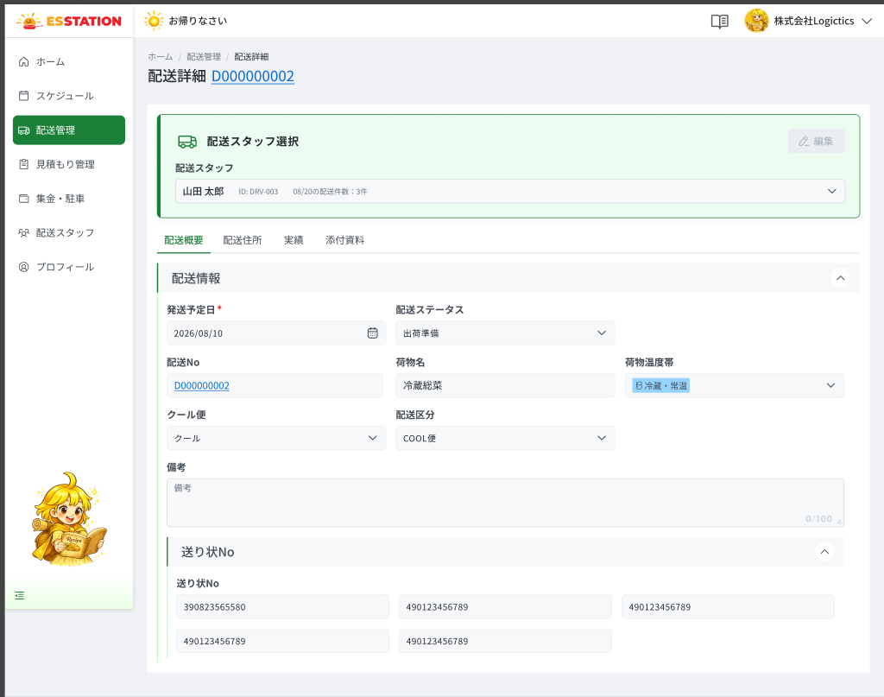 |  |  |  |  | 22 | （実績）配送完了日時 | （Kết quả）配送完了日時 | Label | ー | ー | ー | ー | ・ドライバーアプリから入力された配送完了日時を表示する（表示のみ） | ・Hiển thị 配送完了日時 do tài xế nhập từ Driver App (chỉ đọc) | [実績-1] Khi tài xế chưa báo 実績: Empty state UNKNOWN — Need Confirm (OQ-08).
 |  |  |  |  | 23 | （実績）備考 | （Kết quả）備考 | Label | ー | ー | 100 | ー | ・ドライバーアプリで入力された備考を表示する（表示のみ） ・文字数カウンタ（例：0/100）を表示する | ・Hiển thị 備考 nhập từ Driver App (chỉ đọc) ・Có bộ đếm ký tự (VD 0/100) | [実績-2]
 |  |  |  |  | 24 | （実績）廃棄数サマリー | （Kết quả）Summary 廃棄数 | Label | ー | ー | ー | ー | ・廃棄数確認表の廃棄数を自動集計して表示する | ・Tự tổng hợp 廃棄数 từ bảng 廃棄数確認 | [実績-3]
 |  |  |  |  | 25 | （実績）理論在庫サマリー | （Kết quả）Summary 理論在庫 | Label | ー | ー | ー | ー | ・廃棄数確認表の理論在庫を自動集計して表示する | ・Tự tổng hợp 理論在庫 từ bảng 廃棄数確認 | [実績-4]
 |  |  |  |  | 26 | （実績）実在庫サマリー | （Kết quả）Summary 実在庫 | Label | ー | ー | ー | ー | ・廃棄数確認表の実在庫を自動集計して表示する | ・Tự tổng hợp 実在庫 từ bảng 廃棄数確認 | [実績-5] ⚠ Driver App có bắt buộc nhập 実在庫 không — UNKNOWN (OQ-08).
 |  |  |  |  | 27 | （実績）差異サマリー | （Kết quả）Summary 差異 | Label | ー | ー | ー | ー | ・差異 ＝ 理論在庫 − 実在庫 で自動計算して表示する | ・Tự tính 差異 = 理論在庫 − 実在庫 | [実績-6]
 |  |  |  |  | 28 | （実績）廃棄数確認表 | （Kết quả）Bảng 廃棄数確認 | Table | ー | ー | ー | ー | ・列：No／写真／品番／商品名／カテゴリ／廃棄数／賞味期限／理論在庫／実在庫（表示のみ） ・廃棄数が0より大きい場合、セルを赤で表示する ・賞味期限が間近／期限切れの場合、セルを赤で表示する | ・Cột: No / 写真 / 品番 / 商品名 / カテゴリ / 廃棄数 / 賞味期限 / 理論在庫 / 実在庫 (chỉ đọc) ・Ô 廃棄数 > 0 thì tô đỏ ・Ô 賞味期限 gần/đã hết hạn thì tô đỏ | [実績-7,8,9] ⚠ Số ngày định nghĩa 「gần hết hạn」 chưa chốt — Need Confirm (OQ-08).
 |  |  |  |  | 29 | （実績）予定合計数サマリー | （Kết quả）Summary 予定合計数 | Label | ー | ー | ー | ー | ・陳列結果確認表の予定数を自動集計して表示する | ・Tự tổng hợp 予定数 từ bảng 陳列結果確認 | [実績-10]
 |  |  |  |  | 30 | （実績）実際合計数サマリー | （Kết quả）Summary 実際合計数 | Label | ー | ー | ー | ー | ・陳列結果確認表の実際数を自動集計して表示する | ・Tự tổng hợp 実際数 từ bảng 陳列結果確認 | [実績-11]
 |  |  |  |  | 31 | （実績）差異合計数サマリー | （Kết quả）Summary 差異合計数 | Label | ー | ー | ー | ー | ・差異合計数 ＝ 予定合計数 − 実際合計数 で自動計算して表示する | ・Tự tính 差異合計数 = 予定合計数 − 実際合計数 | [実績-12]
 |  |  |  |  | 32 | （実績）陳列結果確認表 | （Kết quả）Bảng 陳列結果確認 | Table | ー | ー | ー | ー | ・列：No／写真／品番／商品名／カテゴリ／予定数／実際数／誤差（表示のみ） ・誤差 ＝ 予定数 − 実際数 で自動計算する ・誤差が0以外の場合、セルを赤で表示する | ・Cột: No / 写真 / 品番 / 商品名 / カテゴリ / 予定数 / 実際数 / 誤差 (chỉ đọc) ・誤差 = 予定数 − 実際数 tự tính ・Ô 誤差 ≠ 0 thì tô đỏ | [実績-13,14]
 |  |  |  |  | 33 | （添付資料）駐車報告ブロック | （Đính kèm）Khối 駐車報告 | Section | ー | ー | ー | ー | ・駐車料金と、配送スタッフが撮影したレシート画像を表示する（表示のみ） | ・Hiển thị 駐車料金 và ảnh receipt do tài xế chụp (chỉ đọc) | INFERENCE (RQ-017): canvas không có bảng 画面設計書. ⚠ Chi tiết field, ảnh receipt mở viewer nào — UNKNOWN — Need Confirm (OQ-16).
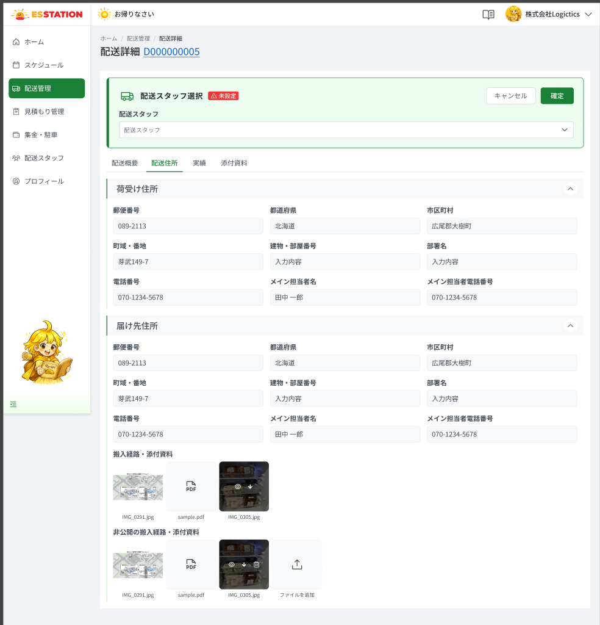
 |  |  |  |  | 34 | （添付資料）集金報告ブロック | （Đính kèm）Khối 集金報告 | Section | ー | ー | ー | ー | ・集金予定額と集金額を表示する（表示のみ） | ・Hiển thị 集金予定額 và 集金額 (chỉ đọc) | INFERENCE (RQ-017). ⚠ Chi tiết field, có sửa được không — UNKNOWN — Need Confirm (OQ-16).

 |  |  |  |  | ⚠ ERROR SCENARIOS — OW_DLVR_002
 |  |  |  |  | # | Item / Vị trí phát sinh | Nhóm (Category) | Hiển thị |  | Message Code |  |  | Message hiển thị (VN) | Xử lý tiếp theo
 |  |  |  |  | 1 | Nút ファイルを追加 | 🔴 Validation | Inline |  | E_DLVR002_001 |  |  | Vui lòng tải lên tệp hình ảnh có định dạng JPG, JPEG hoặc PNG. | Ở lại màn, không upload file
 |  |  |  |  | 2 | Nút ファイルを追加 | 🔴 Validation | Inline |  | E_DLVR002_002 |  |  | Dung lượng tối đa của tệp hình ảnh tải lên là 5MB. | Ở lại màn, không upload file
 |  |  |  |  | 3 | Nút ファイルを追加 | 🟡 Business | Toast |  | E_DLVR002_003 |  |  | Chỉ có thể đăng ký tối đa 20 file. | Ở lại màn, không upload file
 |  |  |  |  | 4 | Nút 確定 | 🔵 System | Full screen |  | E_DLVR002_S_001 |  |  | Phiên đăng nhập đã hết hạn. Vui lòng đăng nhập lại. | Hiển thị màn hết phiên (Full screen) — chưa có Screen Code riêng (OQ-12); điều hướng về OW_AUTH_001 là UNKNOWN — Need Confirm
 |  |  |  |  | 5 | Nút 確定 | 🔵 System | Toast |  | E_DLVR002_S_002 |  |  | Đã xảy ra lỗi mạng. Vui lòng thử lại sau. | Ở lại màn, hiện toast; thao tác chưa được ghi nhận
 |  |  |  |  | 6 | Nút 確定 | 🔵 System | Toast |  | E_DLVR002_S_003 |  |  | Đã xảy ra lỗi hệ thống. Vui lòng liên hệ quản trị viên. | Ở lại màn, hiện toast lỗi

OW_DLVR_003_FileViewer
画面名 | ファイルビューア（Viewer ảnh / PDF） | UNKNOWN — Need Confirm | Screen ID | OW_DLVR_003
作成者 | BA Agent | 2026-10-08 | Flow ID | F6
更新者 | BA Agent | 2026-10-08 | Version | 1
概要 | ■目的 配送詳細の搬入経路・添付資料（画像／PDF）を拡大表示・ダウンロード・（非公開のみ）削除する。 Xem phóng to, tải xuống và (chỉ nhóm 非公開) xóa ảnh/PDF tài liệu đính kèm của đơn giao hàng. ■アクセス方法 OW_DLVR_002 の配送住所タブでサムネイルを押下して開く（モーダル）。「×」で OW_DLVR_002 の配送住所タブへ戻る。 Mở bằng cách click thumbnail ở OW_DLVR_002 tab 配送住所 (modal). Nhấn 「×」 quay về OW_DLVR_002 tab 配送住所. ■トレーサビリティ / Traceability RQ-007 · OQ-12 · SPEC ## Screen Details OW_DLVR_003 · Figma 31498:193797 |  | Status | WAITING APPROVAL
Logic chung | Modal full-width phủ lên OW_DLVR_002: thanh công cụ trên, vùng preview giữa, pager dưới, ＜ ＞ hai bên. Nhóm 公開: không có menu xóa. Nhóm 非公開: có menu ︙ → 削除, không dialog xác nhận. PDF: không preview, zoom disabled. ＜ ＞ không vượt ra ngoài nhóm hiện tại. |  | Source Flow Version | v2_22092026
Cách access | Mở bằng cách click thumbnail ở OW_DLVR_002 tab 配送住所 (modal). Nhấn 「×」 quay về OW_DLVR_002 tab 配送住所. |  | Sheet Type | WORKING_SCREEN

 |  |  |  |  | # | 項目名 Item name（JP) | 項目名 Item name（VN) | 種類 (type) | ステータス (status) | 必須 (required) | 最大限 (maxlength) | 初期値 (default) | 記述（日本語） | Description (VN) | Comment
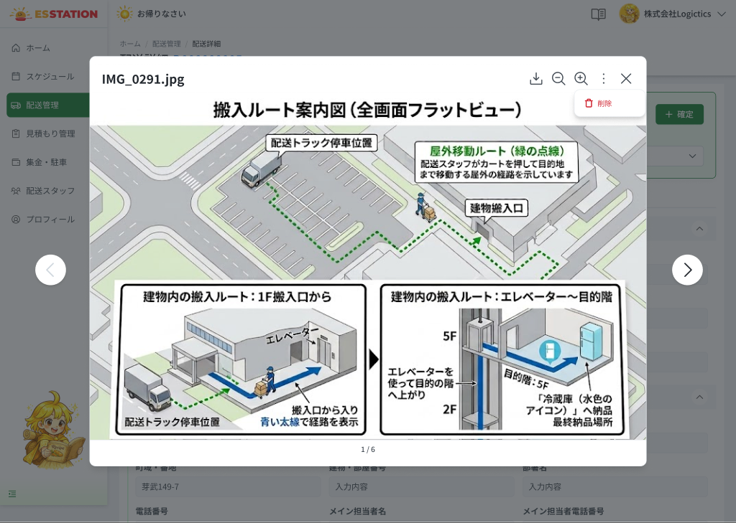 |  |  |  |  | 1 | ダウンロードボタン | Nút ダウンロード | Button | Enable | ー | ー | ー | ・押下で表示中のファイルをダウンロードする ・ツールチップ：ダウンロード | ・Nhấn để tải file đang hiển thị ・Tooltip: ダウンロード | [1]
 |  |  |  |  | 2 | 拡大／縮小ボタン | Nút 拡大 / 縮小 | Button | Enable | ー | ー | ー | ・押下でプレビュー画像を拡大／縮小する（ツールチップ：拡大／縮小） ・PDFの場合は無効（disabled） | ・Nhấn để phóng to / thu nhỏ ảnh preview (tooltip: 拡大 / 縮小) ・Với PDF: disabled | [2]
 |  |  |  |  | 3 | メニュー（︙）→削除 | Menu ︙ → 削除 | Button | Enable | ー | ー | ー | ・「非公開」グループのファイル閲覧時のみ表示する ・「公開」グループのファイルでは表示しない ・「削除」押下で確認ダイアログなしにファイルを削除する ・エラー： 1. セッション切れ → E_DLVR003_S_001 2. サーバーエラー（500） → E_DLVR003_S_003 | ・Chỉ hiển thị khi xem file thuộc nhóm 「非公開」 ・Nhóm 「公開」 không có menu này ・Nhấn 「削除」 xóa file, không có dialog xác nhận ・Lỗi: 1. Hết phiên → E_DLVR003_S_001 2. Lỗi server (500) → E_DLVR003_S_003 | [3] Conflict (file đã bị xóa ở tab khác): SPEC UNKNOWN — Need Confirm (OQ-12).
 |  |  |  |  | 4 | 前へ／次へボタン（＜ ＞） | Nút ＜ ＞ | Button | Enable | ー | ー | ー | ・同一グループ（公開または非公開）内で前後のファイルへ切り替える ・ファイルが複数ある場合のみ表示する ・グループの外には移動しない | ・Chuyển file trước/sau trong cùng nhóm (公開 hoặc 非公開) ・Chỉ hiện khi có nhiều file ・Không vượt ra ngoài nhóm hiện tại | [4]
 |  |  |  |  | 5 | ページ表示 | Pager | Text | ー | ー | ー | 1/{総数} | ・「{現在}/{総数}」形式で表示する（例：1/6） | ・Hiển thị dạng 「{hiện tại}/{tổng}」 (VD 1/6) | [5]
 |  |  |  |  | 6 | 閉じるボタン（×） | Nút × | Button | Enable | ー | ー | ー | ・押下でモーダルを閉じ、OW_DLVR_002 の配送住所タブへ戻る ・ツールチップ：閉じる | ・Nhấn để đóng modal, về OW_DLVR_002 tab 配送住所 ・Tooltip: 閉じる | [6]
 |  |  |  |  | 7 | プレビュー領域 | Vùng preview | Image | ー | ー | ー | ー | ・画像の場合：プレビューを表示する ・PDFの場合：内容はプレビューせず、ファイルサイズとダウンロードボタンのみ表示する ・エラー： 1. ファイル取得失敗（通信エラー） → E_DLVR003_S_002 | ・Với ảnh: hiển thị preview ・Với PDF: không preview nội dung, chỉ hiển thị dung lượng file + nút tải ・Lỗi: 1. Mất mạng khi tải file preview → E_DLVR003_S_002 | Modal full-width phủ OW_DLVR_002; fade-in overlay, zoom mượt (animation đề xuất). PDF viewer (Figma 31498:193947) gộp vào cùng screen như một state.
 |  |  |  |  | 8
 |  |  |  |  | ⚠ ERROR SCENARIOS — OW_DLVR_003
 |  |  |  |  | # | Item / Vị trí phát sinh | Nhóm (Category) | Hiển thị |  | Message Code |  |  | Message hiển thị (VN) | Xử lý tiếp theo
 |  |  |  |  | 1 | Menu ︙ → 削除 | 🔵 System | Full screen |  | E_DLVR003_S_001 |  |  | Phiên đăng nhập đã hết hạn. Vui lòng đăng nhập lại. | Hiển thị màn hết phiên (Full screen) — chưa có Screen Code riêng (OQ-12); điều hướng về OW_AUTH_001 là UNKNOWN — Need Confirm
 |  |  |  |  | 2 | Vùng preview | 🔵 System | Banner |  | E_DLVR003_S_002 |  |  | Lấy file thất bại. Vui lòng thử lại. | Ở lại màn, hiện banner lỗi; dữ liệu cũ giữ nguyên, người dùng có thể thao tác lại
 |  |  |  |  | 3 | Menu ︙ → 削除 | 🔵 System | Toast |  | E_DLVR003_S_003 |  |  | Đã xảy ra lỗi hệ thống. Vui lòng liên hệ quản trị viên. | Ở lại viewer, hiện toast lỗi

OW_CLCT_001_Collection
画面名 | 集金管理（集金・駐車）（Quản lý thu tiền & phí đỗ xe） | UNKNOWN — Need Confirm | Screen ID | OW_CLCT_001
作成者 | BA Agent | 2026-10-08 | Flow ID | F7
更新者 | BA Agent | 2026-10-08 | Version | 1
概要 | ■目的 配送スタッフ別の集金合計金額・駐車合計料金を期間で検索・確認し、CSV出力する。 Tìm kiếm và xem tổng tiền thu / phí đỗ xe theo từng tài xế trong kỳ, và xuất CSV. ■アクセス方法 サイドバーの「集金・駐車」から遷移。配送スタッフ名押下で OW_STAF_003（担当配送情報タブ）へ遷移。 Vào từ menu 「集金・駐車」 ở sidebar. Nhấn tên tài xế → OW_STAF_003 tab 「担当配送情報」. ■トレーサビリティ / Traceability RQ-003 · RQ-009 · RQ-010 · RQ-025 · AC-39 · OQ-03 · OQ-12 · OQ-17 · SPEC ## Screen Details OW_CLCT_001 · Figma 31498:192123 |  | Status | WAITING APPROVAL
Logic chung | Bố cục: sidebar + header (tiêu đề + nút CSV出力 góc phải) → thanh tìm kiếm → 2 thẻ summary → bảng theo tài xế → phân trang. Kỳ mặc định: ngày 1 → ngày cuối tháng hiện tại (AC-39). Hai summary tính trên TOÀN BỘ tài xế khớp điều kiện, cập nhật mỗi lần 検索. CSV xuất theo điều kiện tìm kiếm hiện tại, 1 dòng = 1 配送, tên file theo RQ-010. Cột CSV: Figma vs hệ thống đang chạy xung đột (RQ-009/OQ-03). |  | Source Flow Version | v2_22092026
Cách access | Vào từ menu 「集金・駐車」 ở sidebar. Nhấn tên tài xế → OW_STAF_003 tab 「担当配送情報」. |  | Sheet Type | WORKING_SCREEN

 |  |  |  |  | # | 項目名 Item name（JP) | 項目名 Item name（VN) | 種類 (type) | ステータス (status) | 必須 (required) | 最大限 (maxlength) | 初期値 (default) | 記述（日本語） | Description (VN) | Comment
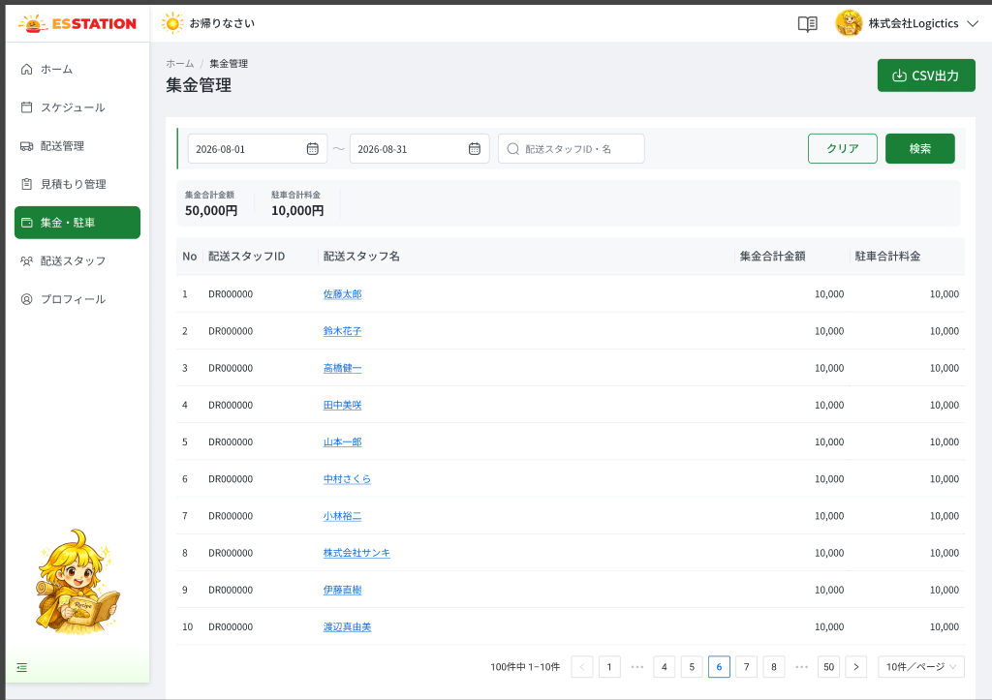 |  |  |  |  | 1 | CSV出力ボタン | Nút CSV出力 | Button | Enable | ー | ー | ー | ・押下で現在の検索条件に合致するデータをCSVでダウンロードする ・出力は画面表と異なり、1配送＝1行の明細（配送日／配送ID／配送スタッフID／配送スタッフ名／配送先名／集金金額／駐車料金） ・ファイル名：集金管理_{開始日}-{終了日}_{配送スタッフ検索条件}_{出力日時}.csv（例：集金管理_20260818-20260831_全配送スタッフ_20260907163511.csv） ・生成中はボタンにスピナーを表示し、連続押下を防ぐため無効にする ・エラー： 1. 通信エラー（CSV出力時） → E_CLCT001_S_003 2. サーバーエラー（500） → E_CLCT001_S_004 | ・Nhấn để tải CSV theo điều kiện tìm kiếm hiện tại ・Cột xuất khác bảng trên màn hình: 1 配送 = 1 dòng (配送日 / 配送ID / 配送スタッフID / 配送スタッフ名 / 配送先名 / 集金金額 / 駐車料金) ・Tên file: 集金管理_{開始日}-{終了日}_{配送スタッフ検索条件}_{出力日時}.csv (VD 集金管理_20260818-20260831_全配送スタッフ_20260907163511.csv) ・Khi đang sinh file: spinner trên nút, disabled để chống nhấn liên tiếp ・Lỗi: 1. Mất mạng khi xuất CSV → E_CLCT001_S_003 2. Lỗi server (500) → E_CLCT001_S_004 | [H.1] ⚠ XUNG ĐỘT RQ-009/OQ-03: 7 cột theo Figma khác 7 cột CSV đang chạy (発送日/配送スタッフ名/納品先/集金合計/駐車場料金/差額/提出日時). SPEC chốt giữ nguyên 7 cột hiện tại cho tới khi vận hành đồng ý — Need Confirm. Tên file theo RQ-010 (FACT). Xuất khi kết quả rỗng (tải file rỗng hay chặn): UNKNOWN (OQ-12).
 |  |  |  |  | 2 | 期間検索 | Tìm kiếm theo kỳ | Datepicker | Enable | ー | ー | 当月1日〜当月末日 | ・期間（開始日〜終了日）を選択する ・初期値：当月1日〜当月末日 | ・Chọn khoảng thời gian (ngày bắt đầu 〜 ngày kết thúc) ・Mặc định: ngày 1 tháng hiện tại 〜 ngày cuối tháng hiện tại | [S.1] AC-39. ⚠ Ngày bắt đầu > ngày kết thúc: SPEC UNKNOWN — Need Confirm (OQ-12).
 |  |  |  |  | 3 | 配送スタッフID・名入力欄 | Ô nhập 配送スタッフID・名 | Textbox | Enable | ー | ー | ー | ・配送スタッフIDまたは名前を入力する ・あいまい検索（部分一致） | ・Nhập ID hoặc tên tài xế ・Tìm kiếm gần đúng (khớp một phần) | [S.2] ⚠ Độ dài tối đa: SPEC UNKNOWN — Need Confirm.
 |  |  |  |  | 4 | クリアボタン | Nút クリア | Button | Enable | ー | ー | ー | ・押下で検索条件を全てリセットする | ・Nhấn để reset toàn bộ điều kiện tìm kiếm | [S.3] ⚠ Sau reset kỳ về mặc định hay trống: SPEC không ghi — Need Confirm.
 |  |  |  |  | 5 | 検索ボタン | Nút 検索 | Button | Enable | ー | ー | ー | ・押下で検索条件に合致する集金・駐車データを絞り込んで表示する ・押下の都度、2つのサマリーを再集計する ・エラー： 1. セッション切れ → E_CLCT001_S_001 2. 通信エラー（検索時） → E_CLCT001_S_002 3. サーバーエラー（500） → E_CLCT001_S_004 | ・Nhấn để lọc dữ liệu thu tiền / đỗ xe khớp điều kiện ・Mỗi lần nhấn, 2 summary được cập nhật lại ・Lỗi: 1. Hết phiên → E_CLCT001_S_001 2. Mất mạng khi tìm kiếm → E_CLCT001_S_002 3. Lỗi server (500) → E_CLCT001_S_004 | [S.4] Empty state (kỳ không có dữ liệu): SPEC UNKNOWN — Figma không vẽ — Need Confirm (OQ-12). Skeleton cho summary + bảng khi đang tải.
 |  |  |  |  | 6 | 集金合計金額サマリー | Summary 集金合計金額 | Label | ー | ー | ー | ー | ・検索条件に合致する全配送スタッフの集金合計金額を表示する（現在ページのみではない） | ・Hiển thị tổng tiền thu của toàn bộ tài xế khớp điều kiện (không chỉ trang hiện tại) | [T.1]
 |  |  |  |  | 7 | 駐車合計料金サマリー | Summary 駐車合計料金 | Label | ー | ー | ー | ー | ・検索条件に合致する全配送スタッフの駐車合計料金を表示する | ・Hiển thị tổng phí đỗ xe của toàn bộ tài xế khớp điều kiện | [T.2]
 |  |  |  |  | 8 | （一覧）No列 | （Bảng）Cột No | Label | ー | ー | ー | ー | ・現在ページ内の通し番号を表示する | ・Hiển thị số thứ tự trong trang hiện tại | [L.1]
 |  |  |  |  | 9 | （一覧）配送スタッフID列 | （Bảng）Cột 配送スタッフID | Label | ー | ー | ー | ー | ・配送スタッフIDを表示する | ・Hiển thị 配送スタッフID | [L.2]
 |  |  |  |  | 10 | （一覧）配送スタッフ名列 | （Bảng）Cột 配送スタッフ名 | Hyperlink | Enable | ー | ー | ー | ・配送スタッフ名をリンク表示する ・クリックで OW_STAF_003 の「担当配送情報」タブへ遷移する | ・Hiển thị 配送スタッフ名 dạng link ・Click chuyển sang OW_STAF_003 tab 「担当配送情報」 | [L.3]
 |  |  |  |  | 11 | （一覧）集金合計金額列 | （Bảng）Cột 集金合計金額 | Label | ー | ー | ー | ー | ・検索期間内の当該スタッフの集金合計金額を表示する | ・Hiển thị tổng tiền thu của tài xế đó trong kỳ tìm kiếm | [L.4]
 |  |  |  |  | 12 | （一覧）駐車合計料金列 | （Bảng）Cột 駐車合計料金 | Label | ー | ー | ー | ー | ・検索期間内の当該スタッフの駐車合計料金を表示する | ・Hiển thị tổng phí đỗ xe của tài xế đó trong kỳ tìm kiếm | [L.5]
 |  |  |  |  | 13 | 件数表示 | Hiển thị số lượng | Text | ー | ー | ー | ー | ・「{総件数}件中 {開始}−{終了}件」形式で表示する | ・Hiển thị dạng 「{Tổng}件中 {Từ}−{Đến}件」 | [P.1]
 |  |  |  |  | 14 | ページネーション | Điều hướng trang | Pagination | Enable | ー | ー | 1ページ目 | ・「＜」「＞」・ページ番号・「...」で構成する ・現在ページは青でハイライトする | ・Gồm 「＜」 「＞」, số trang, 「...」 ・Trang hiện tại highlight xanh | [P.2]
 |  |  |  |  | 15 | 件数/ページドロップダウン | Dropdown 件数/ページ | Dropdown | Enable | ー | ー | 10件/ページ | ・1ページあたりの表示件数を選択する ・初期値：10件/ページ | ・Chọn số dòng mỗi trang ・Mặc định: 10件/ページ | [P.3] ⚠ Danh sách lựa chọn UNKNOWN — Need Confirm (RQ-025 / OQ-17).

 |  |  |  |  | ⚠ ERROR SCENARIOS — OW_CLCT_001
 |  |  |  |  | # | Item / Vị trí phát sinh | Nhóm (Category) | Hiển thị |  | Message Code |  |  | Message hiển thị (VN) | Xử lý tiếp theo
 |  |  |  |  | 1 | Nút 検索 | 🔵 System | Full screen |  | E_CLCT001_S_001 |  |  | Phiên đăng nhập đã hết hạn. Vui lòng đăng nhập lại. | Hiển thị màn hết phiên (Full screen) — chưa có Screen Code riêng (OQ-12); điều hướng về OW_AUTH_001 là UNKNOWN — Need Confirm
 |  |  |  |  | 2 | Nút 検索 | 🔵 System | Banner |  | E_CLCT001_S_002 |  |  | Lấy dữ liệu thất bại. Vui lòng thử lại. | Ở lại màn, hiện banner lỗi; dữ liệu cũ giữ nguyên, người dùng có thể thao tác lại
 |  |  |  |  | 3 | Nút CSV出力 | 🔵 System | Banner |  | E_CLCT001_S_003 |  |  | Lấy dữ liệu thất bại. Vui lòng thử lại. | Ở lại màn, hiện banner lỗi; dữ liệu cũ giữ nguyên, người dùng có thể thao tác lại
 |  |  |  |  | 4 | Nút CSV出力 | 🔵 System | Banner |  | E_CLCT001_S_004 |  |  | Đã xảy ra lỗi hệ thống. Vui lòng liên hệ quản trị viên. | Ở lại màn, hiện banner lỗi; dữ liệu cũ giữ nguyên, người dùng có thể thao tác lại

OW_STAF_001_StaffList
画面名 | 配送スタッフ一覧（Danh sách tài xế） | UNKNOWN — Need Confirm | Screen ID | OW_STAF_001
作成者 | BA Agent | 2026-10-08 | Flow ID | F8
更新者 | BA Agent | 2026-10-08 | Version | 1
概要 | ■目的 委託配送会社の配送スタッフ（ドライバー）を一覧で検索・確認し、新規登録・編集・削除・アカウント一括発行へ遷移する。 Tìm kiếm, xem danh sách tài xế của công ty vận chuyển; đi tới đăng ký mới, chỉnh sửa, xóa, phát hành tài khoản hàng loạt. ■アクセス方法 サイドバーの配送スタッフ管理から遷移する。詳細は OW_STAF_003、登録・編集は OW_STAF_004、一括発行は OW_STAF_005 へ遷移する。 Vào từ menu quản lý tài xế ở sidebar. Tên tài xế → OW_STAF_003; ＋新規登録 / 🖊 → OW_STAF_004; アカウント一括発行 → OW_STAF_005 (modal). ■トレーサビリティ / Traceability RQ-020 · RQ-022 · RQ-025 · SPEC ## Screen Details OW_STAF_001 · Figma 31498:192233 (bảng 195512) |  | Status | WAITING APPROVAL
Logic chung | Bố cục: sidebar + header (tiêu đề + アカウント一括発行 + ＋新規登録) → thanh tìm kiếm accordion → bảng có checkbox → phân trang. Tìm kiếm AND, khớp một phần (所属・配送スタッフ名); Enter cũng tìm. Nút ＋新規登録 và icon 🖊 🗑 chỉ hiển thị khi có quyền Create / sửa / xóa. Checkbox được giữ nguyên khi đóng OW_STAF_005 bằng キャンセル. Trạng thái tài xế: 有効 / 免許未登録 / 停止 / 無効 / 削除済 (RQ-020). |  | Source Flow Version | v2_22092026
Cách access | Vào từ menu quản lý tài xế ở sidebar. Tên tài xế → OW_STAF_003; ＋新規登録 / 🖊 → OW_STAF_004; アカウント一括発行 → OW_STAF_005 (modal). |  | Sheet Type | WORKING_SCREEN

 |  |  |  |  | # | 項目名 Item name（JP) | 項目名 Item name（VN) | 種類 (type) | ステータス (status) | 必須 (required) | 最大限 (maxlength) | 初期値 (default) | 記述（日本語） | Description (VN) | Comment
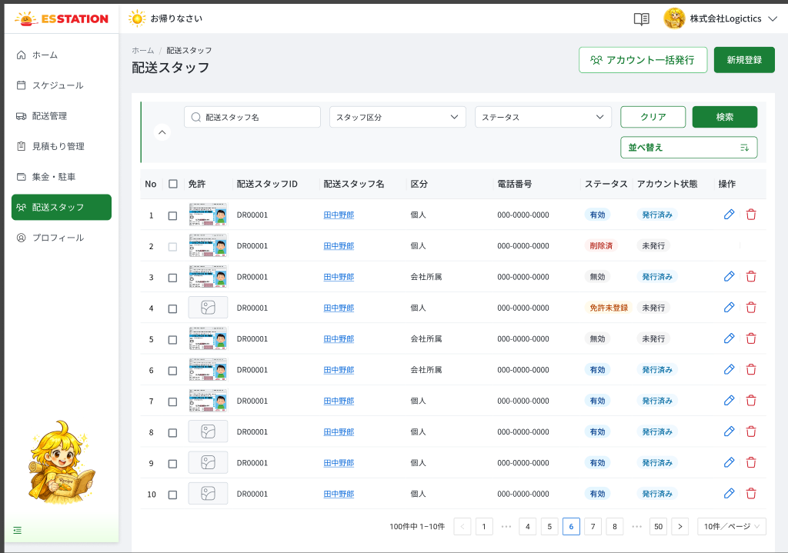 |  |  |  |  | 1 | アカウント一括発行ボタン | Nút アカウント一括発行 | Button | Disable | ー | ー | ー | ・選択した配送スタッフへアカウント情報を一括発行するためのボタン ・初期表示：非活性（選択行 0 件） ・選択行が 1 件以上の場合に活性化する ・押下時の挙動： 1. OW_STAF_005（アカウント一括発行モーダル）を表示する 2. モーダルを「キャンセル」で閉じた場合、チェックボックスの選択状態は維持される | ・Button phát hành tài khoản hàng loạt cho các tài xế đã chọn ・Trạng thái ban đầu: Disable (chọn 0 dòng) ・Enable khi chọn từ 1 dòng trở lên ・Hành vi khi nhấn: 1. Hiển thị OW_STAF_005 (modal phát hành tài khoản hàng loạt) 2. Khi đóng modal bằng キャンセル, trạng thái checkbox được giữ nguyên
 |  |  |  |  | 2 | ＋新規登録ボタン | Nút ＋新規登録 | Button | Enable | ー | ー | ー | ・配送スタッフを新規登録するためのボタン ・Create 権限を持つユーザーにのみ表示する（権限なしの場合は非表示） ・押下時の挙動： 1. OW_STAF_004（新規登録モード）へ遷移する | ・Button đăng ký tài xế mới ・Chỉ hiển thị với người dùng có quyền Create (không có quyền thì ẩn) ・Hành vi khi nhấn: 1. Chuyển sang OW_STAF_004 (chế độ đăng ký mới)
 |  |  |  |  | 3 | 検索条件入力欄（所属・配送スタッフ名） | Ô nhập điều kiện tìm kiếm (所属・配送スタッフ名) | Textbox | Enable | ー | ー | ー | ・所属・配送スタッフ名を部分一致で検索するテキストボックス ・複数条件は AND 検索 ・Enter キー押下でも検索を実行する ・バリデーション：入力形式の制約なし | ・Textbox tìm theo 所属・配送スタッフ名, khớp một phần ・Nhiều điều kiện kết hợp AND ・Nhấn Enter cũng thực hiện tìm kiếm ・Validation: không có ràng buộc định dạng | ⚠ Placeholder và maxlength chưa có trong SPEC — Need Confirm
 |  |  |  |  | 4 | スタッフ区分ドロップダウン | Dropdown スタッフ区分 | Dropdown | Enable | ー | ー | すべて | ・配送スタッフの区分で絞り込むドロップダウン ・選択肢：すべて / 個人 / 会社所属 ・初期値：すべて | ・Dropdown lọc theo phân loại tài xế ・Lựa chọn: すべて / 個人 / 会社所属 ・Giá trị mặc định: すべて
 |  |  |  |  | 5 | ステータスドロップダウン | Dropdown ステータス | Dropdown | Enable | ー | ー | すべて | ・配送スタッフのステータスで絞り込むドロップダウン ・選択肢：すべて / 有効 / 免許未登録 / 停止 / 無効 / 削除済 ・初期値：すべて | ・Dropdown lọc theo trạng thái tài xế ・Lựa chọn: すべて / 有効 / 免許未登録 / 停止 / 無効 / 削除済 ・Giá trị mặc định: すべて
 |  |  |  |  | 6 | クリアボタン | Nút クリア | Button | Enable | ー | ー | ー | ・検索条件（テキスト・区分・ステータス）をすべてクリアするボタン ・押下時の挙動： 1. 3 つの検索条件を初期状態に戻す 2. クリア後に自動で再検索するかは未確認 | ・Button xóa toàn bộ điều kiện (văn bản・区分・ステータス) ・Hành vi khi nhấn: 1. Đưa 3 điều kiện về trạng thái ban đầu 2. Có tự tìm lại sau khi xóa hay không: chưa xác nhận | ⚠ Hành vi sau khi クリア (tự tìm lại hay không) — Need Confirm (OQ-17)
 |  |  |  |  | 7 | 検索ボタン | Nút 検索 | Button | Enable | ー | ー | ー | ・検索条件で一覧を絞り込むボタン ・押下時の挙動： 1. 条件に一致する配送スタッフを一覧に表示し、件数表示を更新する 2. セッション切れの場合 → E_STAF001_S_001 3. 通信断で取得に失敗した場合 → E_STAF001_E_001 4. API が 500 を返した場合 → E_STAF001_S_002 5. 該当 0 件の場合の表示は未確認 | ・Button lọc danh sách theo điều kiện ・Hành vi khi nhấn: 1. Hiển thị tài xế khớp điều kiện và cập nhật số lượng 2. Phiên hết hạn → E_STAF001_S_001 3. Mất mạng, tải thất bại → E_STAF001_E_001 4. API trả 500 → E_STAF001_S_002 5. Khi không có kết quả: cách hiển thị chưa xác nhận | ⚠ Empty state khi tìm không khớp — Need Confirm (OQ-12)
 |  |  |  |  | 8 | 検索エリア開閉ボタン（∧／∨） | Nút thu gọn/mở rộng khu vực tìm kiếm (∧／∨) | Icon | Enable | ー | ー | ー | ・検索エリアの折りたたみ／展開を切り替えるアコーディオンボタン ・押下時の挙動： 1. 検索エリアを折りたたむ（∧）／展開する（∨） | ・Button accordion thu gọn / mở rộng khu vực tìm kiếm ・Hành vi khi nhấn: 1. Thu gọn (∧) / mở rộng (∨) khu vực tìm kiếm
 |  |  |  |  | 9 | 並べ替えボタン | Nút 並べ替え | Button | Enable | ー | ー | 配送スタッフID順 | ・一覧の並び順を変更するボタン ・初期の並び順：配送スタッフID ・並べ替え対象列および UI の詳細は未確認 | ・Button đổi thứ tự sắp xếp danh sách ・Mặc định sắp theo 配送スタッフID ・Chi tiết cột sắp xếp và UI: chưa xác nhận | ⚠ Cột sắp xếp + UI của 並べ替え — Need Confirm (OQ-17)
 |  |  |  |  | 10 | 全選択／行選択チェックボックス | Checkbox chọn tất cả / chọn từng dòng | Checkbox | Enable | ー | ー | 未選択 | ・アカウント一括発行の対象を選択するチェックボックス（ヘッダーで全選択、各行で個別選択） ・選択件数に応じて「アカウント一括発行」ボタンの活性状態が変わる ・OW_STAF_005 を「キャンセル」で閉じても選択状態は維持される | ・Checkbox chọn đối tượng phát hành tài khoản hàng loạt (header: chọn tất cả, từng dòng: chọn riêng) ・Trạng thái nút アカウント一括発行 thay đổi theo số dòng được chọn ・Đóng OW_STAF_005 bằng キャンセル thì giữ nguyên lựa chọn
 |  |  |  |  | 11 | No 列 | Cột No | Table | ー | ー | ー | ー | ・現在のページ内の連番を自動表示する ・編集不可 | ・Số thứ tự trong trang hiện tại, tự động hiển thị ・Không chỉnh sửa được
 |  |  |  |  | 12 | 免許列（サムネイル） | Cột 免許 (thumbnail) | Image | ー | ー | ー | デフォルト画像 | ・免許証画像のサムネイルを表示する ・未登録の場合はデフォルト画像を表示する ・クリック時の挙動は未確認 | ・Hiển thị thumbnail ảnh bằng lái ・Chưa đăng ký thì hiển thị ảnh mặc định ・Hành vi khi click: chưa xác nhận | ⚠ Hành vi khi click thumbnail 免許 — Need Confirm (OQ-17)
 |  |  |  |  | 13 | ID 列 | Cột ID | Table | ー | ー | ー | ー | ・配送スタッフID を表示する ・編集不可 | ・Hiển thị mã tài xế (配送スタッフID) ・Không chỉnh sửa được
 |  |  |  |  | 14 | 配送スタッフ名リンク | Link tên tài xế (配送スタッフ名) | Link | Enable | ー | ー | ー | ・配送スタッフ名を青色リンクで表示する ・押下時の挙動： 1. OW_STAF_003（配送スタッフ詳細）へ遷移する | ・Hiển thị 配送スタッフ名 dạng link màu xanh ・Hành vi khi nhấn: 1. Chuyển sang OW_STAF_003 (chi tiết tài xế)
 |  |  |  |  | 15 | 区分列 | Cột 区分 | Table | ー | ー | ー | ー | ・「個人」または「会社所属」を表示する ・編集不可 | ・Hiển thị 「個人」 hoặc 「会社所属」 ・Không chỉnh sửa được
 |  |  |  |  | 16 | 電話番号列 | Cột 電話番号 | Table | ー | ー | ー | ー | ・電話番号を表示する ・編集不可 | ・Hiển thị số điện thoại ・Không chỉnh sửa được
 |  |  |  |  | 17 | ステータスバッジ | Badge ステータス | Badge | ー | ー | ー | ー | ・配送スタッフのステータスを色付きバッジで表示する ・有効＝緑／免許未登録＝黄／停止＝赤／無効＝灰 ・削除済の色は未確認 | ・Hiển thị trạng thái tài xế bằng badge màu ・有効=xanh / 免許未登録=vàng / 停止=đỏ / 無効=xám ・Màu của 削除済: chưa xác nhận | ⚠ Màu badge 削除済 — Need Confirm
 |  |  |  |  | 18 | アカウント状態列 | Cột アカウント状態 | Table | ー | ー | ー | ー | ・アカウントの発行状態を「未発行」または「発行済み」で表示する ・編集不可 | ・Hiển thị trạng thái tài khoản: 「未発行」 hoặc 「発行済み」 ・Không chỉnh sửa được
 |  |  |  |  | 19 | 編集アイコン（🖊） | Icon chỉnh sửa (🖊) | Icon | Enable | ー | ー | ー | ・配送スタッフを編集するアイコン ・編集権限を持つユーザーにのみ表示する ・押下時の挙動： 1. OW_STAF_004（編集モード）へ遷移する | ・Icon chỉnh sửa tài xế ・Chỉ hiển thị với người dùng có quyền sửa ・Hành vi khi nhấn: 1. Chuyển sang OW_STAF_004 (chế độ chỉnh sửa)
 |  |  |  |  | 20 | 削除アイコン（🗑） | Icon xóa (🗑) | Icon | Enable | ー | ー | ー | ・配送スタッフを削除するアイコン ・削除権限を持つユーザーにのみ表示する ・押下時の挙動： 1. 削除確認モーダルを表示する 2. 配送案件に割り当て済みの配送スタッフを削除する場合の挙動は未確認 | ・Icon xóa tài xế ・Chỉ hiển thị với người dùng có quyền xóa ・Hành vi khi nhấn: 1. Hiển thị modal xác nhận xóa 2. Khi xóa tài xế đang được gán đơn giao hàng: chưa xác nhận | ⚠ Nội dung modal xác nhận xóa + rule xóa tài xế đã gán đơn — Need Confirm (OQ-13)
 |  |  |  |  | 21 | 件数表示 | Text số lượng | Text | ー | ー | ー | ー | ・「{全件数}件中 {開始}-{終了}件」形式で表示する ・検索・ページ移動のたびに更新される | ・Hiển thị dạng 「{Tổng}件中 {Từ}-{Đến}件」 ・Cập nhật mỗi khi tìm kiếm / chuyển trang
 |  |  |  |  | 22 | ページネーション | Phân trang | Pagination | Enable | ー | ー | ー | ・一覧のページ移動を行う ・1 ページあたりの件数の選択肢は未確認 | ・Chuyển trang danh sách ・Danh sách lựa chọn số dòng / trang: chưa xác nhận | ⚠ Lựa chọn 件数/ページ — Need Confirm (OQ-17); SPEC ## Screen Details của OW_STAF_001 không liệt kê riêng control phân trang

 |  |  |  |  | ⚠ ERROR SCENARIOS — OW_STAF_001
 |  |  |  |  | # | Item / Vị trí phát sinh | Nhóm (Category) | Hiển thị |  | Message Code |  |  | Message hiển thị (VN) | Xử lý tiếp theo
 |  |  |  |  | 1 | Nút 検索 | 🔵 System | Full screen |  | E_STAF001_S_001 |  |  | Phiên đăng nhập đã hết hạn. Vui lòng đăng nhập lại. | Chuyển về màn đăng nhập (OW_AUTH_001) — SPEC không ghi đích, cần xác nhận
 |  |  |  |  | 2 | Nút 検索 | 🟢 Environment | Banner |  | E_STAF001_E_001 |  |  | Không thể lấy dữ liệu. Vui lòng thử lại. | Ở lại màn, hiển thị banner
 |  |  |  |  | 3 | Nút 検索 | 🔵 System | Banner |  | E_STAF001_S_002 |  |  | Đã xảy ra lỗi hệ thống. Vui lòng liên hệ quản trị viên. | Ở lại màn, hiển thị banner

OW_STAF_003_StaffDetail
画面名 | 配送スタッフ詳細（Chi tiết tài xế (3 tab)） | UNKNOWN — Need Confirm | Screen ID | OW_STAF_003
作成者 | BA Agent | 2026-10-08 | Flow ID | F8
更新者 | BA Agent | 2026-10-08 | Version | 1
概要 | ■目的 配送スタッフの基本情報の確認・編集、担当配送情報の確認、変更履歴の確認を行う。削除およびパスワード送信（アカウント発行メール）もここから行う。 Xem / chỉnh sửa thông tin cơ bản tài xế, xem đơn giao hàng phụ trách và lịch sử thay đổi; xóa tài xế và gửi email phát hành tài khoản. ■アクセス方法 OW_STAF_001 の配送スタッフ名リンクから遷移する。タブ状態は URL に同期する。 Vào từ link tên tài xế ở OW_STAF_001. Trạng thái tab đồng bộ lên URL để gửi link đúng tab. ■トレーサビリティ / Traceability RQ-018 · RQ-019 · RQ-020 · OQ-11 · OQ-12 · OQ-13 · OQ-15 · SPEC ## Screen Details OW_STAF_003 · Figma 31498:192537 / 192634 / 192891 (bảng 195513, 194743, 194742) |  | Status | WAITING APPROVAL
Logic chung | Header: tên tài xế + 3 nút 削除 · パスワード送信 · 編集; thanh tab 基本情報 · 担当配送情報 · 変更履歴. 編集 chuyển TOÀN BỘ màn sang chế độ chỉnh sửa. Đối tượng gửi của パスワード送信 cố định là người phụ trách chính. Tab 担当配送情報: tổng tiền thu / phí đỗ xe tính trên TOÀN BỘ đơn khớp điều kiện của tài xế (không chỉ trang hiện tại). Tab 変更履歴: log hệ thống sinh, mới nhất trước; dữ liệu mẫu sai domain trong Figma bị bỏ qua (RQ-018). Toàn bộ message validation trong Figma là tiếng Việt → bản JP là dịch tạm (OQ-15). Sheet này gộp 3 tab, tiền tố （基本情報）／（担当配送情報）／（変更履歴）. |  | Source Flow Version | v2_22092026
Cách access | Vào từ link tên tài xế ở OW_STAF_001. Trạng thái tab đồng bộ lên URL để gửi link đúng tab. |  | Sheet Type | WORKING_SCREEN

 |  |  |  |  | # | 項目名 Item name（JP) | 項目名 Item name（VN) | 種類 (type) | ステータス (status) | 必須 (required) | 最大限 (maxlength) | 初期値 (default) | 記述（日本語） | Description (VN) | Comment
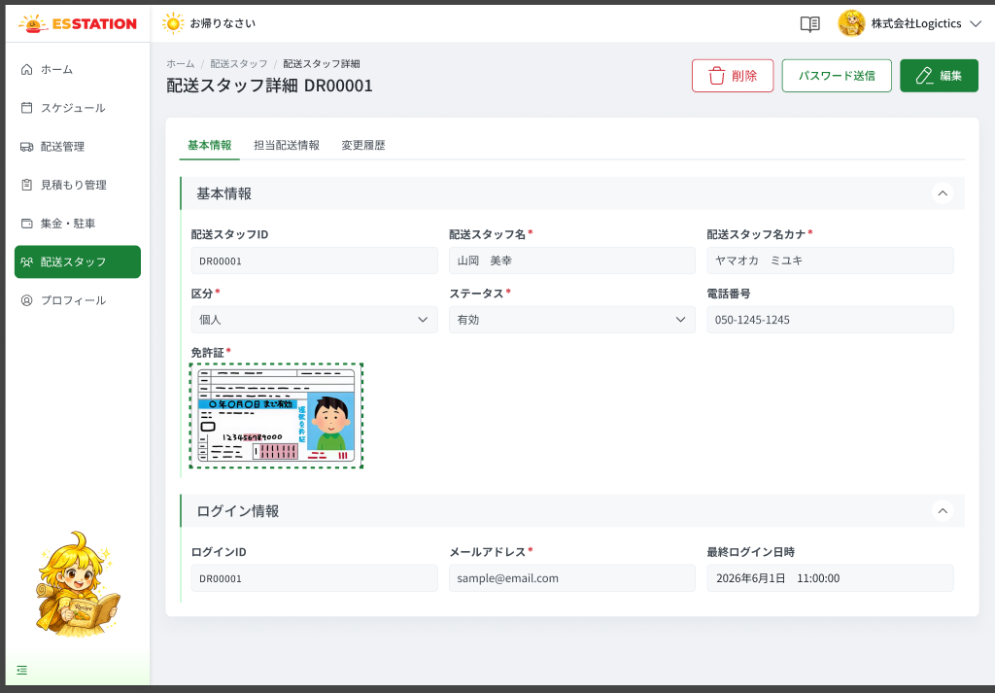 |  |  |  |  | 1 | 削除ボタン | Nút 削除 | Button | Enable | ー | ー | ー | ・配送スタッフを削除するボタン ・押下時の挙動： 1. 削除確認ダイアログを表示してから削除する 2. 配送案件に割り当て済みの場合の挙動・ダイアログ文言は未確認 | ・Button xóa tài xế ・Hành vi khi nhấn: 1. Hiển thị dialog xác nhận trước khi xóa 2. Khi tài xế đã được gán đơn giao hàng: hành vi / nội dung dialog chưa xác nhận | ⚠ Nội dung dialog xóa + rule chặn khi đã gán đơn — Need Confirm (OQ-13)
 |  |  |  |  | 2 | パスワード送信ボタン | Nút パスワード送信 | Button | Enable | ー | ー | ー | ・アカウント発行メールを送信するボタン ・送信先は主担当者に固定 ・押下時の挙動： 1. 「アカウント発行のメール送信の確認」ダイアログを表示する 2. ステータスが「有効」以外の場合の挙動は未確認 3. メール送信に失敗した場合の挙動は未確認 | ・Button gửi email phát hành tài khoản ・Đối tượng gửi cố định là người phụ trách chính ・Hành vi khi nhấn: 1. Hiển thị dialog 「アカウント発行のメール送信の確認」 2. Khi trạng thái ≠ 「有効」: hành vi chưa xác nhận 3. Khi gửi email thất bại: hành vi chưa xác nhận | ⚠ Rule trạng thái ≠ 有効 với nút đơn lẻ — Need Confirm (OQ-13) · ⚠ Lỗi gửi email — Need Confirm (OQ-11)
 |  |  |  |  | 3 | 編集ボタン | Nút 編集 | Button | Enable | ー | ー | ー | ・画面全体を編集モードに切り替えるボタン ・押下時の挙動： 1. 基本情報タブの各項目が編集可能になる 2. 保存時にセッション切れの場合 → E_STAF003_S_001 3. 保存時に通信断の場合 → E_STAF003_E_001 4. 保存時に API が 500 を返した場合 → E_STAF003_S_002 | ・Button chuyển TOÀN BỘ màn sang chế độ chỉnh sửa ・Hành vi khi nhấn: 1. Các field của tab 基本情報 trở thành chỉnh sửa được 2. Khi lưu mà phiên hết hạn → E_STAF003_S_001 3. Khi lưu mà mất mạng → E_STAF003_E_001 4. Khi lưu mà API trả 500 → E_STAF003_S_002 | ⚠ SPEC không mô tả nút 保存/キャンセル trong chế độ sửa của OW_STAF_003 — Need Confirm; 3 lỗi chung gắn tạm ở nút này
 |  |  |  |  | 4 | タブバー | Thanh tab (基本情報／担当配送情報／変更履歴) | Tab | Enable | ー | ー | 基本情報 | ・タブ：基本情報 / 担当配送情報 / 変更履歴 ・初期表示：基本情報 ・選択中のタブは URL に同期される（タブ指定のリンク共有が可能） | ・Tab: 基本情報 / 担当配送情報 / 変更履歴 ・Mặc định hiển thị 基本情報 ・Tab đang chọn đồng bộ lên URL (chia sẻ link đúng tab)
 |  |  |  |  | 5 | （基本情報）配送スタッフID | （基本情報）Mã tài xế (配送スタッフID) | Textbox | Disable | ー | ー | 自動採番 | ・配送スタッフID を表示する ・新規登録時にシステムが自動採番する。編集不可 | ・Hiển thị mã tài xế ・Hệ thống tự sinh khi tạo mới; không chỉnh sửa được
 |  |  |  |  | 6 | （基本情報）配送スタッフ名 | （基本情報）Tên tài xế (配送スタッフ名) | Textbox | Enable | Yes | 50 | ー | ・配送スタッフ名を入力するテキストボックス ・漢字・ひらがなを入力可能 ・最大文字数：50文字 ・バリデーション： 1. 未入力の場合 → E_STAF003_001 2. 50文字を超える場合 → E_STAF003_002 ・フォーカスを外すと配送スタッフ名カナを自動生成する | ・Textbox nhập tên tài xế ・Cho phép kanji, hiragana ・Maxlength: 50 ký tự ・Validation: 1. Chưa nhập → E_STAF003_001 2. Vượt quá 50 ký tự → E_STAF003_002 ・Khi rời focus, tự sinh 配送スタッフ名カナ | ⚠ Placeholder chưa có trong SPEC — Need Confirm
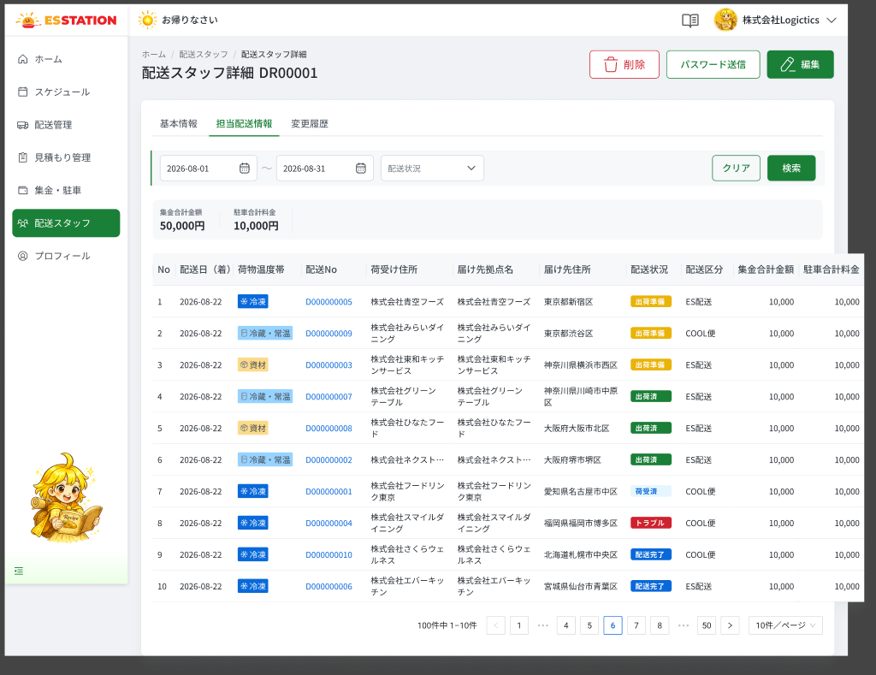 |  |  |  |  | 7 | （基本情報）配送スタッフ名カナ | （基本情報）Tên tài xế katakana (配送スタッフ名カナ) | Textbox | Enable | Yes | 50 | 自動生成 | ・配送スタッフ名のカナを入力するテキストボックス ・全角カナのみ入力可能、最大文字数：50文字 ・配送スタッフ名からフォーカスを外すと自動生成される（手動修正可） ・バリデーション： 1. 半角カナを入力した場合 → E_STAF003_003 2. 未入力の場合の文言は未確認 | ・Textbox nhập katakana của tên tài xế ・Chỉ cho nhập katakana toàn chiều rộng, tối đa 50 ký tự ・Tự sinh khi rời focus ở 配送スタッフ名 (có thể sửa tay) ・Validation: 1. Nhập katakana nửa chiều rộng → E_STAF003_003 2. Message khi để trống: chưa xác nhận | ⚠ Message khi để trống / quá 50 ký tự của カナ không có trong SPEC — Need Confirm (OQ-15)
 |  |  |  |  | 8 | （基本情報）区分 | （基本情報）Phân loại (区分) | Dropdown | Enable | Yes | ー | ー | ・配送スタッフの区分を選択するドロップダウン ・選択肢：個人 / 会社所属 ・バリデーション： 1. 未選択の場合 → E_STAF003_004 | ・Dropdown chọn phân loại tài xế ・Lựa chọn: 個人 / 会社所属 ・Validation: 1. Chưa chọn → E_STAF003_004
 |  |  |  |  | 9 | （基本情報）ステータス | （基本情報）Trạng thái (ステータス) | Dropdown | Enable | Yes | ー | ー | ・配送スタッフのステータスを選択するドロップダウン ・選択肢：有効 / 免許未登録 / 停止 / 無効 ・バリデーション： 1. 未選択の場合 → E_STAF003_005 | ・Dropdown chọn trạng thái tài xế ・Lựa chọn: 有効 / 免許未登録 / 停止 / 無効 ・Validation: 1. Chưa chọn → E_STAF003_005 | ⚠ Giá trị mặc định khi đăng ký mới — Need Confirm (OQ-17); source-notes ghi 一時停止, SPEC ghi 停止 — theo SPEC
 |  |  |  |  | 10 | （基本情報）電話番号 | （基本情報）Số điện thoại (電話番号) | Textbox | Enable | ー | 11〜13 | ー | ・電話番号を入力するテキストボックス（任意） ・半角数字とハイフンのみ、10〜11桁（例：090-0000-0000） ・バリデーション： 1. 形式が正しくない場合 → E_STAF003_006 | ・Textbox nhập số điện thoại (không bắt buộc) ・Chỉ số half-width và gạch ngang, 10〜11 chữ số (VD: 090-0000-0000) ・Validation: 1. Sai định dạng → E_STAF003_006 | ⚠ Maxlength 11〜13 là BA suy ra từ '10–11 chữ số + gạch ngang' — Need Confirm
 |  |  |  |  | 11 | （基本情報）免許証（画像）アップロード | （基本情報）Upload ảnh bằng lái (免許証（画像）) | Uploader | Enable | Yes | 5MB | ー | ・免許証の画像をアップロードする ・JPG / JPEG / PNG、最大 5MB ・アップロードは管理者側で行う。画面上での拡大表示機能はない ・バリデーション： 1. 未アップロードの場合 → E_STAF003_010 2. JPG / JPEG / PNG 以外の場合 → E_STAF003_011 3. 5MBを超える場合 → E_STAF003_012 | ・Upload ảnh giấy phép lái xe ・JPG / JPEG / PNG, tối đa 5MB ・Do phía admin tải lên; không có chức năng phóng to trên màn hình ・Validation: 1. Chưa tải lên → E_STAF003_010 2. Sai định dạng (không phải JPG / JPEG / PNG) → E_STAF003_011 3. Vượt quá 5MB → E_STAF003_012
 |  |  |  |  | 12 | （基本情報）ログインID | Login ID (ログインID) | Textbox | Disable | ー | ー | 配送スタッフIDと同値 | ・配送スタッフID と同じ値を表示する ・編集不可 | ・Hiển thị cùng giá trị với 配送スタッフID ・Không chỉnh sửa được
 |  |  |  |  | 13 | （基本情報）メールアドレス | Email (メールアドレス) | Textbox | Enable | Yes | 256 | ー | ・メールアドレスを入力するテキストボックス ・アカウント発行／パスワード再設定メールの送信先として使用する ・最大文字数：256文字 ・バリデーション： 1. 未入力の場合 → E_STAF003_007 2. メール形式が正しくない場合 → E_STAF003_008 3. 256文字を超える場合 → E_STAF003_009 4. 他の配送スタッフとの重複チェックは未確認 | ・Textbox nhập email ・Dùng làm địa chỉ nhận email phát hành tài khoản / đặt lại mật khẩu ・Maxlength: 256 ký tự ・Validation: 1. Chưa nhập → E_STAF003_007 2. Sai định dạng email → E_STAF003_008 3. Vượt quá 256 ký tự → E_STAF003_009 4. Check trùng với tài xế khác: chưa xác nhận | ⚠ Check trùng email với tài xế khác — Need Confirm (OQ-13)
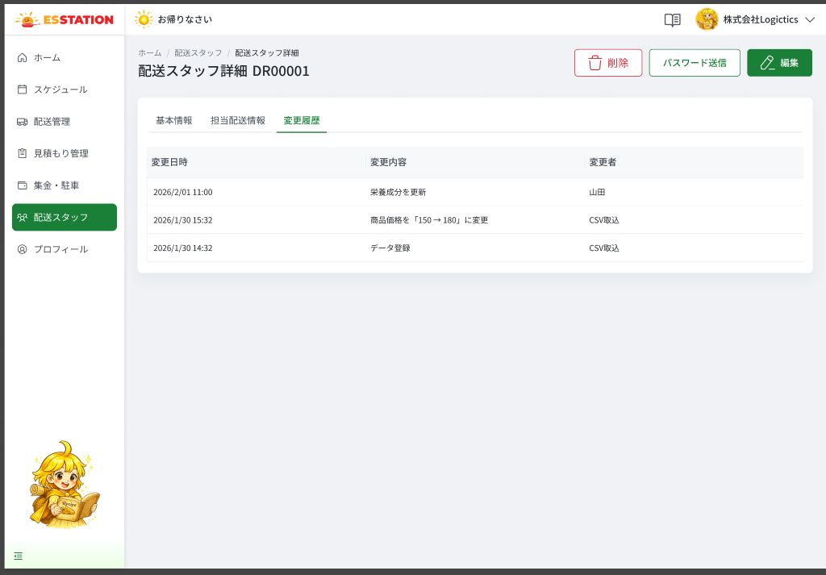 |  |  |  |  | 14 | （基本情報）最終ログイン日時 | （基本情報）Thời điểm đăng nhập gần nhất (最終ログイン日時) | Text | Disable | ー | ー | ー | ・最終ログイン日時を「yyyy年M月d日 HH:mm:ss」形式で表示する ・編集不可 | ・Hiển thị thời điểm đăng nhập gần nhất theo định dạng 「yyyy年M月d日 HH:mm:ss」 ・Không chỉnh sửa được
 |  |  |  |  | 15 | （担当配送情報）期間検索 | （担当配送情報）Tìm theo kỳ (期間検索) | Datepicker | Enable | ー | ー | 当月1日〜当月末日 | ・配送日の期間を指定する日付範囲 ・初期値：当月 1 日〜当月末日 | ・Date range chọn kỳ ・Mặc định: ngày 1 tháng hiện tại 〜 ngày cuối tháng hiện tại | ⚠ Trường ngày được lọc (配送日（着）?) và định dạng ngày hiển thị chưa nêu trong SPEC — Need Confirm
 |  |  |  |  | 16 | （担当配送情報）配送状況 | （担当配送情報）Trạng thái giao hàng (配送状況) | Dropdown | Enable | ー | ー | ー | ・配送状況で絞り込むドロップダウン ・選択肢：出荷準備 / 出荷済 / 荷受済 / トラブル / 配送完了 | ・Dropdown lọc theo trạng thái giao hàng ・Lựa chọn: 出荷準備 / 出荷済 / 荷受済 / トラブル / 配送完了 | ⚠ SPEC không ghi có lựa chọn 'すべて' / mặc định — Need Confirm
 |  |  |  |  | 17 | （担当配送情報）クリアボタン | （担当配送情報）Nút クリア | Button | Enable | ー | ー | ー | ・検索条件をリセットするボタン | ・Button reset điều kiện tìm kiếm | ⚠ Hành vi chi tiết sau khi クリア (đưa về kỳ mặc định?) — Need Confirm
 |  |  |  |  | 18 | （担当配送情報）検索ボタン | （担当配送情報）Nút 検索 | Button | Enable | ー | ー | ー | ・条件で担当配送一覧を絞り込むボタン ・該当 0 件の場合の表示は未確認 | ・Button lọc danh sách đơn phụ trách ・Khi không có kết quả: cách hiển thị chưa xác nhận | ⚠ Empty state tab 担当配送情報 — Need Confirm (OQ-12)
 |  |  |  |  | 19 | （担当配送情報）集金合計金額（サマリー） | （担当配送情報）Tổng tiền thu (集金合計金額) | Text | ー | ー | ー | ー | ・条件に一致する当該配送スタッフの全配送の集金合計を表示する ・現在のページだけでなく全該当件数が対象 | ・Hiển thị tổng tiền thu của TOÀN BỘ đơn khớp điều kiện của tài xế này ・Không chỉ tính trang hiện tại
 |  |  |  |  | 20 | （担当配送情報）駐車合計料金（サマリー） | （担当配送情報）Tổng phí đỗ xe (駐車合計料金) | Text | ー | ー | ー | ー | ・条件に一致する全配送の駐車料金合計を表示する ・集計範囲は集金合計金額と同じ | ・Hiển thị tổng phí đỗ xe của toàn bộ đơn khớp điều kiện ・Phạm vi tính giống 集金合計金額
 |  |  |  |  | 21 | （担当配送情報）担当配送一覧テーブル | （担当配送情報）Bảng đơn giao hàng phụ trách | Table | ー | ー | ー | ー | ・列：No / 配送日（着） / 荷物温度帯 / 配送No / 荷受け住所 / 届け先拠点名 / 届け先住所 / 配送状況 / 配送区分 / 集金合計金額 / 駐車合計料金 ・1 ページあたりの表示件数の初期値：10 | ・Cột: No / 配送日（着） / 荷物温度帯 / 配送No / 荷受け住所 / 届け先拠点名 / 届け先住所 / 配送状況 / 配送区分 / 集金合計金額 / 駐車合計料金 ・Số dòng / trang mặc định: 10 | ⚠ SPEC ghi '10 cột' nhưng liệt kê 11 cột — Need Confirm
 |  |  |  |  | 22 | （担当配送情報）配送Noリンク | （担当配送情報）Link 配送No | Link | Enable | ー | ー | ー | ・配送No をリンクで表示する ・押下時の挙動： 1. OW_DLVR_002（配送詳細）へ遷移する | ・Hiển thị 配送No dạng link ・Hành vi khi nhấn: 1. Chuyển sang OW_DLVR_002 (chi tiết giao hàng)
 |  |  |  |  | 23 | （担当配送情報）荷物温度帯バッジ | （担当配送情報）Badge 荷物温度帯 | Badge | ー | ー | ー | ー | ・荷物温度帯をバッジで表示する | ・Hiển thị 荷物温度帯 bằng badge | ⚠ Giá trị + màu badge không có trong SPEC — Need Confirm
 |  |  |  |  | 24 | （担当配送情報）配送状況バッジ | （担当配送情報）Badge 配送状況 | Badge | ー | ー | ー | ー | ・配送状況をバッジで表示する ・値：出荷準備 / 出荷済 / 荷受済 / トラブル / 配送完了 | ・Hiển thị 配送状況 bằng badge ・Giá trị: 出荷準備 / 出荷済 / 荷受済 / トラブル / 配送完了 | ⚠ Màu badge không có trong SPEC — Need Confirm
 |  |  |  |  | 25 | （担当配送情報）集金合計金額（行） | （担当配送情報）Cột 集金合計金額 (dòng) | Table | ー | ー | ー | ー | ・1 件の配送の集金額を表示する ・OW_DLVR_002「添付資料」タブの集金額と連動する | ・Tiền thu của 1 đơn ・Liên kết với 集金額 ở tab 添付資料 của OW_DLVR_002
 |  |  |  |  | 26 | （担当配送情報）駐車合計料金（行） | （担当配送情報）Cột 駐車合計料金 (dòng) | Table | ー | ー | ー | ー | ・1 件の配送の駐車料金を表示する ・OW_DLVR_002「添付資料」タブの駐車料金と連動する | ・Phí đỗ xe của 1 đơn ・Liên kết với 駐車料金 ở tab 添付資料 của OW_DLVR_002
 |  |  |  |  | 27 | （担当配送情報）ページネーション／件数表示 | （担当配送情報）Phân trang / số lượng | Pagination | Enable | ー | ー | 10件/ページ | ・「{全件数}件中 {開始}−{終了}件」を表示し、ページ移動を行う ・件数/ページの初期値：10 | ・Hiển thị 「{Tổng}件中 {Từ}−{Đến}件」 và điều hướng trang ・件数/ページ mặc định 10 | ⚠ Danh sách lựa chọn 件数/ページ — Need Confirm (OQ-17)
 |  |  |  |  | 28 | （変更履歴）変更履歴テーブル | （変更履歴）Bảng lịch sử thay đổi | Table | ー | ー | ー | ー | ・3 列（変更日時 / 変更内容 / 変更者）で、新しい順に表示する ・タブ表示時に読み込む ・履歴 0 件の場合の表示は未確認 | ・Bảng 3 cột (変更日時 / 変更内容 / 変更者), mới nhất trước ・Tải khi mở tab ・Khi chưa có log: cách hiển thị chưa xác nhận | ⚠ Empty state 変更履歴 — Need Confirm (OQ-12); dữ liệu mẫu trong Figma sai domain, bỏ qua (RQ-018)
 |  |  |  |  | 29 | （変更履歴）変更日時 | （変更履歴）変更日時 | Text | ー | ー | ー | ー | ・システム時刻で「YYYY/MM/DD HH:mm」形式で表示する ・閲覧のみ | ・Hiển thị theo giờ hệ thống, định dạng 「YYYY/MM/DD HH:mm」 ・Chỉ xem
 |  |  |  |  | 30 | （変更履歴）変更内容 | （変更履歴）変更内容 | Text | ー | ー | ー | ー | ・システムが生成するログを表示する ・新規登録：「データ登録」 ・1 項目変更：「{項目名}を『{変更前} → {変更後}』に変更」 ・閲覧のみ | ・Log do hệ thống sinh ・Tạo mới: 「データ登録」 ・Sửa 1 mục: 「{Tên mục}を『{Trước} → {Sau}』に変更」 ・Chỉ xem
 |  |  |  |  | 31 | （変更履歴）変更者 | （変更履歴）変更者 | Text | ー | ー | ー | ー | ・管理画面からの操作：ユーザー名（例：山田） ・CSV による更新：「CSV取込」 ・閲覧のみ | ・Thao tác từ màn quản trị: tên người dùng (VD 山田) ・Cập nhật bằng CSV: 「CSV取込」 ・Chỉ xem

 |  |  |  |  | ⚠ ERROR SCENARIOS — OW_STAF_003
 |  |  |  |  | # | Item / Vị trí phát sinh | Nhóm (Category) | Hiển thị |  | Message Code |  |  | Message hiển thị (VN) | Xử lý tiếp theo
 |  |  |  |  | 1 | 配送スタッフ名 | 🔴 Validation | Inline |  | E_STAF003_001 |  |  | Vui lòng nhập tên nhân viên giao hàng. | Ở lại màn, hiển thị lỗi tại field, chặn lưu
 |  |  |  |  | 2 | 配送スタッフ名 | 🔴 Validation | Inline |  | E_STAF003_002 |  |  | Không được vượt quá 50 ký tự. | Ở lại màn, hiển thị lỗi tại field, chặn lưu
 |  |  |  |  | 3 | 配送スタッフ名カナ | 🔴 Validation | Inline |  | E_STAF003_003 |  |  | Vui lòng nhập bằng katakana toàn chiều rộng. | Ở lại màn, hiển thị lỗi tại field, chặn lưu
 |  |  |  |  | 4 | 区分 | 🔴 Validation | Inline |  | E_STAF003_004 |  |  | Vui lòng chọn phân loại. | Ở lại màn, hiển thị lỗi tại field, chặn lưu
 |  |  |  |  | 5 | ステータス | 🔴 Validation | Inline |  | E_STAF003_005 |  |  | Vui lòng chọn trạng thái. | Ở lại màn, hiển thị lỗi tại field, chặn lưu
 |  |  |  |  | 6 | 電話番号 | 🔴 Validation | Inline |  | E_STAF003_006 |  |  | Định dạng số điện thoại không đúng (half-width, gạch ngang, 10〜11 chữ số) | Ở lại màn, hiển thị lỗi tại field, chặn lưu
 |  |  |  |  | 7 | メールアドレス | 🔴 Validation | Inline |  | E_STAF003_007 |  |  | Vui lòng nhập email. | Ở lại màn, hiển thị lỗi tại field, chặn lưu
 |  |  |  |  | 8 | メールアドレス | 🔴 Validation | Inline |  | E_STAF003_008 |  |  | Định dạng email không đúng. | Ở lại màn, hiển thị lỗi tại field, chặn lưu
 |  |  |  |  | 9 | メールアドレス | 🔴 Validation | Inline |  | E_STAF003_009 |  |  | Không được vượt quá 256 ký tự. | Ở lại màn, hiển thị lỗi tại field, chặn lưu
 |  |  |  |  | 10 | 免許証（画像） | 🔴 Validation | Inline |  | E_STAF003_010 |  |  | Vui lòng tải lên ảnh giấy phép lái xe. | Ở lại màn, hiển thị lỗi tại field, chặn lưu
 |  |  |  |  | 11 | 免許証（画像） | 🔴 Validation | Inline |  | E_STAF003_011 |  |  | Vui lòng tải lên file định dạng JPG, JPEG, PNG. | Ở lại màn, hiển thị lỗi tại field, chặn lưu
 |  |  |  |  | 12 | 免許証（画像） | 🔴 Validation | Inline |  | E_STAF003_012 |  |  | Dung lượng file tối đa 5MB. | Ở lại màn, hiển thị lỗi tại field, chặn lưu
 |  |  |  |  | 13 | Nút 編集 | 🔵 System | Full screen |  | E_STAF003_S_001 |  |  | Phiên đăng nhập đã hết hạn. Vui lòng đăng nhập lại. | Chuyển về màn đăng nhập (OW_AUTH_001) — SPEC không ghi đích, cần xác nhận
 |  |  |  |  | 14 | Nút 編集 | 🟢 Environment | Toast |  | E_STAF003_E_001 |  |  | Đã xảy ra lỗi mạng. Vui lòng thử lại sau. | Ở lại màn, hiển thị toast
 |  |  |  |  | 15 | Nút 編集 | 🔵 System | Toast |  | E_STAF003_S_002 |  |  | Đã xảy ra lỗi hệ thống. Vui lòng liên hệ quản trị viên. | Ở lại màn, hiển thị toast

OW_STAF_004_StaffForm
画面名 | 配送スタッフ登録・編集（Form đăng ký / chỉnh sửa tài xế） | UNKNOWN — Need Confirm | Screen ID | OW_STAF_004
作成者 | BA Agent | 2026-10-08 | Flow ID | F8
更新者 | BA Agent | 2026-10-08 | Version | 1
概要 | ■目的 配送スタッフの新規登録および既存配送スタッフの情報編集を行うフォーム。 Form đăng ký tài xế mới và chỉnh sửa thông tin tài xế hiện có (1 màn, 2 chế độ). ■アクセス方法 OW_STAF_001 の「＋新規登録」（新規登録モード）または編集アイコン（編集モード）から遷移する。 Vào từ ＋新規登録 (chế độ đăng ký mới) hoặc icon 🖊 (chế độ chỉnh sửa) ở OW_STAF_001. ■トレーサビリティ / Traceability RQ-020 · OQ-12 · OQ-13 · OQ-15 · OQ-17 · SPEC ## Screen Details OW_STAF_004 · Figma 31498:192588 (bảng 195513) |  | Status | WAITING APPROVAL
Logic chung | Form 1 cột, thứ tự field theo tab 基本情報 của OW_STAF_003; dùng lại định nghĩa A.2〜A.9. Chế độ đăng ký mới: ẩn 配送スタッフID / ログインID / 最終ログイン日時; 免許証 bắt buộc (写真を追加). Chế độ chỉnh sửa: hiển thị chỉ đọc 配送スタッフID / ログインID / 最終ログイン日時; 免許証 bắt buộc (thay ảnh); ステータス giữ giá trị hiện tại. 配送スタッフ名カナ tự sinh khi rời focus ở 配送スタッフ名. Dùng CHUNG bộ message với OW_STAF_003 (message tiếng Việt, bản JP là dịch tạm — OQ-15). |  | Source Flow Version | v2_22092026
Cách access | Vào từ ＋新規登録 (chế độ đăng ký mới) hoặc icon 🖊 (chế độ chỉnh sửa) ở OW_STAF_001. |  | Sheet Type | WORKING_SCREEN

 |  |  |  |  | # | 項目名 Item name（JP) | 項目名 Item name（VN) | 種類 (type) | ステータス (status) | 必須 (required) | 最大限 (maxlength) | 初期値 (default) | 記述（日本語） | Description (VN) | Comment
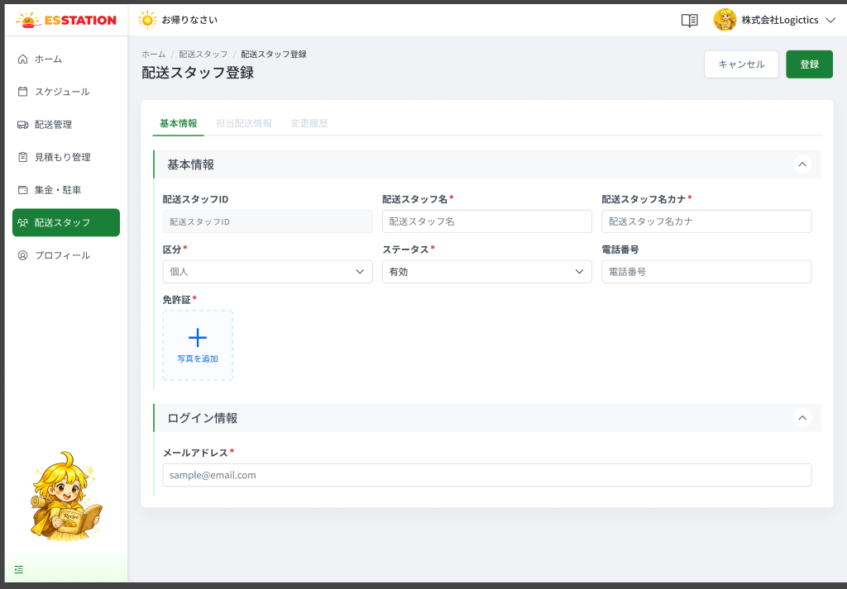 |  |  |  |  | 1 | 配送スタッフID | Mã tài xế (配送スタッフID) | Textbox | Disable | ー | ー | 自動採番 | ・新規登録モード：非表示（保存後にシステムが採番） ・編集モード：表示のみ（編集不可） | ・Chế độ đăng ký mới: ẩn (hệ thống sinh sau khi lưu) ・Chế độ chỉnh sửa: chỉ đọc
 |  |  |  |  | 2 | 配送スタッフ名 | Tên tài xế (配送スタッフ名) | Textbox | Enable | Yes | 50 | ー | ・配送スタッフ名を入力するテキストボックス ・漢字・ひらがなを入力可能 ・最大文字数：50文字 ・バリデーション： 1. 未入力の場合 → E_STAF004_001 2. 50文字を超える場合 → E_STAF004_002 ・フォーカスを外すと配送スタッフ名カナを自動生成する | ・Textbox nhập tên tài xế ・Cho phép kanji, hiragana ・Maxlength: 50 ký tự ・Validation: 1. Chưa nhập → E_STAF004_001 2. Vượt quá 50 ký tự → E_STAF004_002 ・Khi rời focus, tự sinh 配送スタッフ名カナ | ⚠ Placeholder chưa có trong SPEC — Need Confirm
 |  |  |  |  | 3 | 配送スタッフ名カナ | Tên tài xế katakana (配送スタッフ名カナ) | Textbox | Enable | Yes | 50 | 自動生成 | ・配送スタッフ名のカナを入力するテキストボックス ・全角カナのみ入力可能、最大文字数：50文字 ・配送スタッフ名からフォーカスを外すと自動生成される（手動修正可） ・バリデーション： 1. 半角カナを入力した場合 → E_STAF004_003 2. 未入力の場合の文言は未確認 | ・Textbox nhập katakana của tên tài xế ・Chỉ cho nhập katakana toàn chiều rộng, tối đa 50 ký tự ・Tự sinh khi rời focus ở 配送スタッフ名 (có thể sửa tay) ・Validation: 1. Nhập katakana nửa chiều rộng → E_STAF004_003 2. Message khi để trống: chưa xác nhận | ⚠ Message khi để trống / quá 50 ký tự của カナ không có trong SPEC — Need Confirm (OQ-15)
 |  |  |  |  | 4 | 区分 | Phân loại (区分) | Dropdown | Enable | Yes | ー | ー | ・配送スタッフの区分を選択するドロップダウン ・選択肢：個人 / 会社所属 ・バリデーション： 1. 未選択の場合 → E_STAF004_004 | ・Dropdown chọn phân loại tài xế ・Lựa chọn: 個人 / 会社所属 ・Validation: 1. Chưa chọn → E_STAF004_004
 |  |  |  |  | 5 | ステータス | Trạng thái (ステータス) | Dropdown | Enable | Yes | ー | ー | ・配送スタッフのステータスを選択するドロップダウン ・選択肢：有効 / 免許未登録 / 停止 / 無効 ・バリデーション： 1. 未選択の場合 → E_STAF004_005 | ・Dropdown chọn trạng thái tài xế ・Lựa chọn: 有効 / 免許未登録 / 停止 / 無効 ・Validation: 1. Chưa chọn → E_STAF004_005 | ⚠ Giá trị mặc định khi đăng ký mới — Need Confirm (OQ-17); source-notes ghi 一時停止, SPEC ghi 停止 — theo SPEC
 |  |  |  |  | 6 | 電話番号 | Số điện thoại (電話番号) | Textbox | Enable | ー | 11〜13 | ー | ・電話番号を入力するテキストボックス（任意） ・半角数字とハイフンのみ、10〜11桁（例：090-0000-0000） ・バリデーション： 1. 形式が正しくない場合 → E_STAF004_006 | ・Textbox nhập số điện thoại (không bắt buộc) ・Chỉ số half-width và gạch ngang, 10〜11 chữ số (VD: 090-0000-0000) ・Validation: 1. Sai định dạng → E_STAF004_006 | ⚠ Maxlength 11〜13 là BA suy ra từ '10–11 chữ số + gạch ngang' — Need Confirm
 |  |  |  |  | 7 | 免許証（画像）アップロード | Upload ảnh bằng lái (免許証（画像）) | Uploader | Enable | Yes | 5MB | ー | ・免許証の画像をアップロードする ・JPG / JPEG / PNG、最大 5MB ・アップロードは管理者側で行う。画面上での拡大表示機能はない ・バリデーション： 1. 未アップロードの場合 → E_STAF004_010 2. JPG / JPEG / PNG 以外の場合 → E_STAF004_011 3. 5MBを超える場合 → E_STAF004_012 | ・Upload ảnh giấy phép lái xe ・JPG / JPEG / PNG, tối đa 5MB ・Do phía admin tải lên; không có chức năng phóng to trên màn hình ・Validation: 1. Chưa tải lên → E_STAF004_010 2. Sai định dạng (không phải JPG / JPEG / PNG) → E_STAF004_011 3. Vượt quá 5MB → E_STAF004_012
 |  |  |  |  | 8 | ログインID | Login ID (ログインID) | Textbox | Disable | ー | ー | 配送スタッフIDと同値 | ・配送スタッフID と同じ値を表示する（編集不可） ・新規登録モード：非表示 ・編集モード：表示のみ | ・Hiển thị cùng giá trị với 配送スタッフID (không chỉnh sửa được) ・Chế độ đăng ký mới: ẩn ・Chế độ chỉnh sửa: chỉ đọc
 |  |  |  |  | 9 | メールアドレス | Email (メールアドレス) | Textbox | Enable | Yes | 256 | ー | ・メールアドレスを入力するテキストボックス ・アカウント発行／パスワード再設定メールの送信先として使用する ・最大文字数：256文字 ・バリデーション： 1. 未入力の場合 → E_STAF004_007 2. メール形式が正しくない場合 → E_STAF004_008 3. 256文字を超える場合 → E_STAF004_009 4. 他の配送スタッフとの重複チェックは未確認 | ・Textbox nhập email ・Dùng làm địa chỉ nhận email phát hành tài khoản / đặt lại mật khẩu ・Maxlength: 256 ký tự ・Validation: 1. Chưa nhập → E_STAF004_007 2. Sai định dạng email → E_STAF004_008 3. Vượt quá 256 ký tự → E_STAF004_009 4. Check trùng với tài xế khác: chưa xác nhận | ⚠ Check trùng email với tài xế khác — Need Confirm (OQ-13)
 |  |  |  |  | 10 | 最終ログイン日時 | Thời điểm đăng nhập gần nhất (最終ログイン日時) | Text | Disable | ー | ー | ー | ・新規登録モード：非表示 ・編集モード：「yyyy年M月d日 HH:mm:ss」形式で表示のみ | ・Chế độ đăng ký mới: ẩn ・Chế độ chỉnh sửa: chỉ đọc, định dạng 「yyyy年M月d日 HH:mm:ss」
 |  |  |  |  | 11 | キャンセルボタン | Nút キャンセル | Button | Enable | ー | ー | ー | ・入力を破棄してフォームを閉じるボタン ・押下時の挙動： 1. 前の画面へ戻る（遷移先は未確認） 2. 未保存の変更がある場合の警告ダイアログは未確認 | ・Button hủy nhập và đóng form ・Hành vi khi nhấn: 1. Quay về màn trước (đích chưa xác nhận) 2. Dialog cảnh báo khi có thay đổi chưa lưu: chưa xác nhận | ⚠ Đích khi hủy + dialog cảnh báo thay đổi chưa lưu — Need Confirm (OQ-12)
 |  |  |  |  | 12 | 保存ボタン | Nút 保存 | Button | Enable | ー | ー | ー | ・入力内容を保存するボタン ・押下時の挙動： 1. 入力値をバリデーションし、問題なければ保存する 2. 連打による二重送信を防ぐため、押下後は非活性にする 3. セッション切れの場合 → E_STAF004_S_001 4. 通信断の場合 → E_STAF004_E_001 5. API が 500 を返した場合 → E_STAF004_S_002 6. 保存成功後の遷移先・通知は未確認 | ・Button lưu nội dung nhập ・Hành vi khi nhấn: 1. Validate giá trị nhập, hợp lệ thì lưu 2. Disable sau khi nhấn để chống double-click 3. Phiên hết hạn → E_STAF004_S_001 4. Mất mạng → E_STAF004_E_001 5. API trả 500 → E_STAF004_S_002 6. Đích / thông báo sau khi lưu thành công: chưa xác nhận | ⚠ Đích + thông báo sau khi lưu thành công — Need Confirm

 |  |  |  |  | ⚠ ERROR SCENARIOS — OW_STAF_004
 |  |  |  |  | # | Item / Vị trí phát sinh | Nhóm (Category) | Hiển thị |  | Message Code |  |  | Message hiển thị (VN) | Xử lý tiếp theo
 |  |  |  |  | 1 | 配送スタッフ名 | 🔴 Validation | Inline |  | E_STAF004_001 |  |  | Vui lòng nhập tên nhân viên giao hàng. | Ở lại màn, hiển thị lỗi tại field, chặn lưu
 |  |  |  |  | 2 | 配送スタッフ名 | 🔴 Validation | Inline |  | E_STAF004_002 |  |  | Không được vượt quá 50 ký tự. | Ở lại màn, hiển thị lỗi tại field, chặn lưu
 |  |  |  |  | 3 | 配送スタッフ名カナ | 🔴 Validation | Inline |  | E_STAF004_003 |  |  | Vui lòng nhập bằng katakana toàn chiều rộng. | Ở lại màn, hiển thị lỗi tại field, chặn lưu
 |  |  |  |  | 4 | 区分 | 🔴 Validation | Inline |  | E_STAF004_004 |  |  | Vui lòng chọn phân loại. | Ở lại màn, hiển thị lỗi tại field, chặn lưu
 |  |  |  |  | 5 | ステータス | 🔴 Validation | Inline |  | E_STAF004_005 |  |  | Vui lòng chọn trạng thái. | Ở lại màn, hiển thị lỗi tại field, chặn lưu
 |  |  |  |  | 6 | 電話番号 | 🔴 Validation | Inline |  | E_STAF004_006 |  |  | Định dạng số điện thoại không đúng (half-width, gạch ngang, 10〜11 chữ số) | Ở lại màn, hiển thị lỗi tại field, chặn lưu
 |  |  |  |  | 7 | メールアドレス | 🔴 Validation | Inline |  | E_STAF004_007 |  |  | Vui lòng nhập email. | Ở lại màn, hiển thị lỗi tại field, chặn lưu
 |  |  |  |  | 8 | メールアドレス | 🔴 Validation | Inline |  | E_STAF004_008 |  |  | Định dạng email không đúng. | Ở lại màn, hiển thị lỗi tại field, chặn lưu
 |  |  |  |  | 9 | メールアドレス | 🔴 Validation | Inline |  | E_STAF004_009 |  |  | Không được vượt quá 256 ký tự. | Ở lại màn, hiển thị lỗi tại field, chặn lưu
 |  |  |  |  | 10 | 免許証（画像） | 🔴 Validation | Inline |  | E_STAF004_010 |  |  | Vui lòng tải lên ảnh giấy phép lái xe. | Ở lại màn, hiển thị lỗi tại field, chặn lưu
 |  |  |  |  | 11 | 免許証（画像） | 🔴 Validation | Inline |  | E_STAF004_011 |  |  | Vui lòng tải lên file định dạng JPG, JPEG, PNG. | Ở lại màn, hiển thị lỗi tại field, chặn lưu
 |  |  |  |  | 12 | 免許証（画像） | 🔴 Validation | Inline |  | E_STAF004_012 |  |  | Dung lượng file tối đa 5MB. | Ở lại màn, hiển thị lỗi tại field, chặn lưu
 |  |  |  |  | 13 | Nút 保存 | 🔵 System | Full screen |  | E_STAF004_S_001 |  |  | Phiên đăng nhập đã hết hạn. Vui lòng đăng nhập lại. | Chuyển về màn đăng nhập (OW_AUTH_001) — SPEC không ghi đích, cần xác nhận
 |  |  |  |  | 14 | Nút 保存 | 🟢 Environment | Toast |  | E_STAF004_E_001 |  |  | Đã xảy ra lỗi mạng. Vui lòng thử lại sau. | Ở lại màn, hiển thị toast
 |  |  |  |  | 15 | Nút 保存 | 🔵 System | Toast |  | E_STAF004_S_002 |  |  | Đã xảy ra lỗi hệ thống. Vui lòng liên hệ quản trị viên. | Ở lại màn, hiển thị toast

OW_STAF_005_BulkIssue
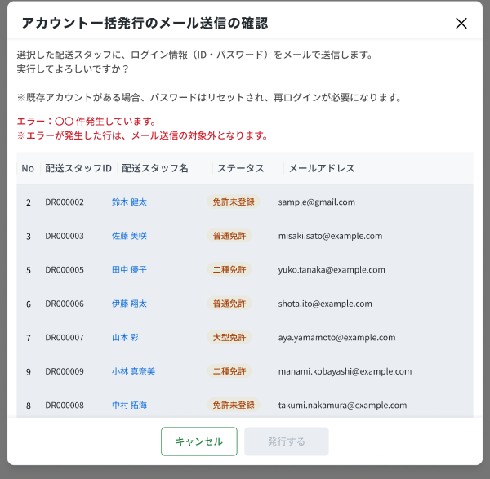
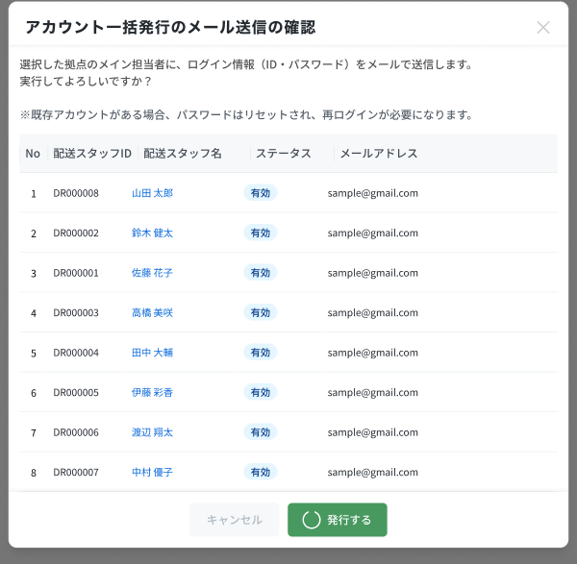
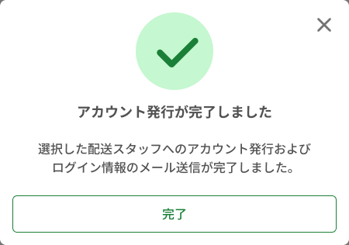
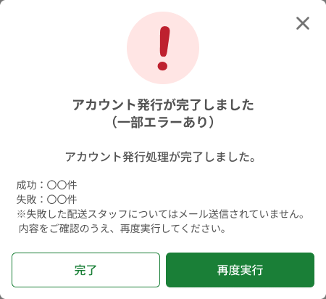
画面名 | アカウント一括発行（Modal phát hành tài khoản hàng loạt） | UNKNOWN — Need Confirm | Screen ID | OW_STAF_005
作成者 | BA Agent | 2026-10-08 | Flow ID | F8
更新者 | BA Agent | 2026-10-08 | Version | 1
概要 | ■目的 選択した配送スタッフへログイン情報（ID・パスワード）を記載したメールを一括送信し、アカウントを発行する。 Gửi hàng loạt email chứa thông tin đăng nhập (ID・mật khẩu) cho các tài xế đã chọn để phát hành tài khoản. ■アクセス方法 OW_STAF_001 で 1 件以上選択し「アカウント一括発行」を押下するとモーダルとして表示される。 Hiện dạng modal phủ lên OW_STAF_001 khi chọn ≥1 dòng và nhấn アカウント一括発行. Sau khi gửi hiện popup kết quả. ■トレーサビリティ / Traceability RQ-022 · OQ-11 · SPEC ## Screen Details OW_STAF_005 · Figma 31498:194130 / 194293 / 194441 / 194589 / 194277 / 194283 (bảng 194744) |  | Status | WAITING APPROVAL
Logic chung | Các state: (1) xác nhận; (2) có dòng lỗi — dòng trạng thái ≠ 有効 bị tô nền xám, cột email để trống, hiện dòng lỗi đỏ, không nằm trong phạm vi gửi; (3) toàn bộ lỗi — 0 dòng hợp lệ → 発行する bị vô hiệu hóa; (4) đang xử lý (spinner, đề xuất animation); (5) hoàn tất toàn bộ thành công; (6) hoàn tất một phần lỗi. Chỉ gửi cho dòng 有効 (RQ-022). Tài xế đã có tài khoản vẫn được gửi, mật khẩu bị reset. 再度実行 chỉ gửi lại các đối tượng lỗi lần trước; 完了 ở popup một phần lỗi KHÔNG gửi lại phần thất bại. Sheet gộp các state, tiền tố （確認）／（処理中）／（結果：全件成功）／（結果：一部エラー）. |  | Source Flow Version | v2_22092026
Cách access | Hiện dạng modal phủ lên OW_STAF_001 khi chọn ≥1 dòng và nhấn アカウント一括発行. Sau khi gửi hiện popup kết quả. |  | Sheet Type | WORKING_SCREEN

 |  |  |  |  | # | 項目名 Item name（JP) | 項目名 Item name（VN) | 種類 (type) | ステータス (status) | 必須 (required) | 最大限 (maxlength) | 初期値 (default) | 記述（日本語） | Description (VN) | Comment
 |  |  |  |  | 1 | （確認）案内文 | （Xác nhận）Văn bản hướng dẫn | Text | ー | ー | ー | ー | ・選択した配送スタッフへログイン情報（ID・パスワード）を記載したメールを送信する旨を表示し、実行確認を促す ・注意書き：すでにアカウントがある場合はパスワードがリセットされ、再ログインが必要になる | ・Thông báo sẽ gửi email chứa thông tin đăng nhập (ID・mật khẩu) cho các tài xế đã chọn và hỏi xác nhận thực hiện ・Lưu ý: nếu đã có tài khoản thì mật khẩu sẽ được reset và cần đăng nhập lại | ⚠ Nguyên văn JP của đoạn hướng dẫn chưa có trong SPEC (SPEC chỉ có bản VN) — Need Confirm
 |  |  |  |  | 2 | （確認）エラー行表示（赤字） | （Có dòng lỗi）Dòng thông báo lỗi (chữ đỏ) | Message | ー | ー | ー | ー | ・選択行の中にステータスが「有効」以外の行がある場合のみ表示する ・表示：E_STAF005_001 ・注意書き：エラーとなった行はメール送信の対象外 | ・Chỉ hiển thị khi trong danh sách chọn có dòng trạng thái ≠ 「有効」 ・Hiển thị: E_STAF005_001 ・Lưu ý: các dòng lỗi không nằm trong phạm vi gửi email | ⚠ Số 〇〇 là số dòng lỗi thực tế; nguyên văn JP chi tiết — Need Confirm
 |  |  |  |  | 3 | （確認）選択済み配送スタッフ一覧テーブル | （Xác nhận）Bảng tài xế đã chọn (cuộn được) | Table | ー | ー | ー | ー | ・列：No / 配送スタッフID / 配送スタッフ名 / ステータス / メールアドレス ・ステータスが「有効」以外の行は背景を灰色にし、メールアドレス列を空欄にする ・縦スクロール可能 | ・Cột: No / 配送スタッフID / 配送スタッフ名 / ステータス / メールアドレス ・Dòng trạng thái ≠ 「有効」: tô nền xám và để trống cột メールアドレス ・Cuộn dọc được
 |  |  |  |  | 4 | （確認）キャンセルボタン | （Xác nhận）Nút キャンセル | Button | Enable | ー | ー | ー | ・モーダルを閉じるボタン ・押下時の挙動： 1. メールを送信せずに閉じ、OW_STAF_001 へ戻る 2. OW_STAF_001 のチェックボックスの選択状態は維持される | ・Button đóng modal ・Hành vi khi nhấn: 1. Đóng, không gửi email, quay về OW_STAF_001 2. Checkbox đã chọn ở OW_STAF_001 được giữ nguyên
 |  |  |  |  | 5 | （確認）発行するボタン | （Xác nhận）Nút 発行する | Button | Enable | ー | ー | ー | ・ステータスが「有効」の行のみ一括でメール送信するボタン ・有効な対象が 0 件の場合は非活性 ・押下時の挙動： 1. 処理中表示（スピナー）に切り替えて送信する 2. 全件成功 → 結果ポップアップ（全件成功）を表示 3. 一部失敗 → 結果ポップアップ（一部エラー）を表示 4. セッション切れの場合 → E_STAF005_S_001 5. 通信断の場合 → E_STAF005_E_001 6. API が 500 を返した場合 → E_STAF005_S_002 | ・Button gửi hàng loạt, chỉ cho các dòng trạng thái 「有効」 ・Disable khi 0 đối tượng hợp lệ ・Hành vi khi nhấn: 1. Chuyển sang hiển thị đang xử lý (spinner) và gửi 2. Thành công toàn bộ → hiện popup kết quả (toàn bộ thành công) 3. Một phần thất bại → hiện popup kết quả (một phần lỗi) 4. Phiên hết hạn → E_STAF005_S_001 5. Mất mạng → E_STAF005_E_001 6. API trả 500 → E_STAF005_S_002 | ⚠ Lỗi dịch vụ gửi email — Need Confirm (OQ-11)
 |  |  |  |  | 6 | （処理中）スピナー | （Đang xử lý）Spinner khi gửi hàng loạt | Message | ー | ー | ー | ー | ・一括送信中に処理中を示すスピナーを表示する ・処理中の操作可否は未確認 | ・Hiển thị spinner trong lúc gửi hàng loạt ・Có cho thao tác khác trong lúc xử lý hay không: chưa xác nhận | ⚠ SPEC chỉ nêu spinner ở Animation đề xuất; không có text / rule cho state này — Need Confirm
 |  |  |  |  | 7 | （結果：全件成功）完了ポップアップ | （Kết quả: thành công toàn bộ）Popup hoàn tất | Popup | ー | ー | ー | ー | ・緑のチェックアイコン＋「アカウント発行が完了しました」と、選択した配送スタッフへログイン情報メールを送信した旨を表示する ・「完了」押下時の挙動： 1. OW_STAF_001 へ戻る | ・Icon dấu tích xanh + 「アカウント発行が完了しました」 và thông báo đã gửi email thông tin đăng nhập cho các tài xế đã chọn ・Hành vi khi nhấn 「完了」: 1. Quay về OW_STAF_001 | ⚠ Nguyên văn JP của câu mô tả chi tiết — Need Confirm
 |  |  |  |  | 8 | （結果：一部エラー）一部エラーポップアップ | （Kết quả: một phần lỗi）Popup hoàn tất (có một phần lỗi) | Popup | ー | ー | ー | ー | ・赤の「!」アイコン＋E_STAF005_002 ・「成功：〇〇件」「失敗：〇〇件」を表示する ・注意書き：エラーとなった配送スタッフにはメールが送信されていないため、内容を確認して再実行する | ・Icon 「!」 đỏ + E_STAF005_002 ・Hiển thị 「成功：〇〇件」 / 「失敗：〇〇件」 (Thành công / Thất bại) ・Lưu ý: các tài xế bị lỗi chưa được gửi email, hãy kiểm tra nội dung và thực hiện lại | ⚠ Nguyên văn JP của các dòng chú thích — Need Confirm
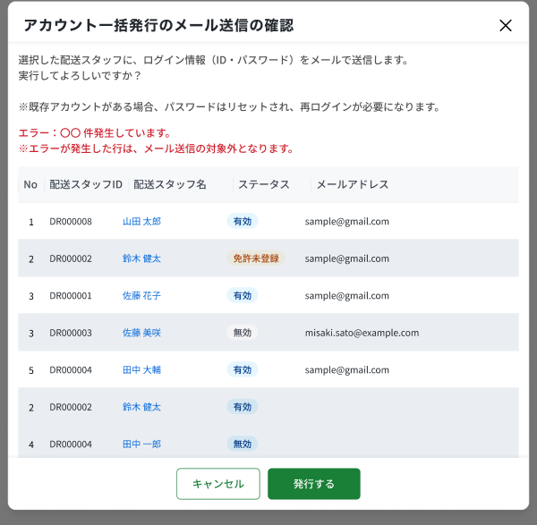 |  |  |  |  | 9 | （結果：一部エラー）完了ボタン | （Kết quả: một phần lỗi）Nút 完了 | Button | Enable | ー | ー | ー | ・ポップアップを閉じるボタン ・押下時の挙動： 1. OW_STAF_001 へ戻る 2. 失敗した対象は再送されない | ・Button đóng popup ・Hành vi khi nhấn: 1. Quay về OW_STAF_001 2. Phần thất bại KHÔNG được gửi lại
 |  |  |  |  | 10 | （結果：一部エラー）再度実行ボタン | （Kết quả: một phần lỗi）Nút 再度実行 | Button | Enable | ー | ー | ー | ・失敗した対象のみ再送するボタン ・押下時の挙動： 1. 前回失敗した対象のみにメールを再送する | ・Button gửi lại ・Hành vi khi nhấn: 1. Chỉ gửi lại cho các đối tượng bị lỗi lần trước | ⚠ Hành vi khi gửi lại vẫn lỗi — Need Confirm
 |  |  |  |  | 11 | 閉じるボタン（×） | Nút đóng (×) | Button | Enable | ー | ー | ー | ・モーダル／ポップアップを閉じるボタン ・押下時の挙動： 1. 閉じて OW_STAF_001 へ戻る | ・Button đóng modal / popup ・Hành vi khi nhấn: 1. Đóng và quay về OW_STAF_001

 |  |  |  |  | ⚠ ERROR SCENARIOS — OW_STAF_005
 |  |  |  |  | # | Item / Vị trí phát sinh | Nhóm (Category) | Hiển thị |  | Message Code |  |  | Message hiển thị (VN) | Xử lý tiếp theo
 |  |  |  |  | 1 | Dòng thông báo lỗi | 🟡 Business | Inline |  | E_STAF005_001 |  |  | Lỗi: 〇〇 trường hợp phát sinh. | Ở lại modal; dòng lỗi bị loại khỏi phạm vi gửi; 発行する vẫn dùng được nếu còn ≥1 dòng 有効
 |  |  |  |  | 2 | Popup một phần lỗi | 🟡 Business | Popup |  | E_STAF005_002 |  |  | Đã hoàn tất phát hành tài khoản (có một phần lỗi) | Hiện popup với Thành công: N / Thất bại: M; 完了 → OW_STAF_001; 再度実行 → gửi lại phần lỗi
 |  |  |  |  | 3 | Nút 発行する | 🔵 System | Full screen |  | E_STAF005_S_001 |  |  | Phiên đăng nhập đã hết hạn. Vui lòng đăng nhập lại. | Chuyển về màn đăng nhập (OW_AUTH_001) — SPEC không ghi đích, cần xác nhận
 |  |  |  |  | 4 | Nút 発行する | 🟢 Environment | Toast |  | E_STAF005_E_001 |  |  | Đã xảy ra lỗi mạng. Vui lòng thử lại sau. | Ở lại modal, hiển thị toast
 |  |  |  |  | 5 | Nút 発行する | 🔵 System | Toast |  | E_STAF005_S_002 |  |  | Đã xảy ra lỗi hệ thống. Vui lòng liên hệ quản trị viên. | Ở lại modal, hiển thị toast

OW_PROF_001_ProfileBasic
画面名 | プロフィール（基本情報）（Hồ sơ công ty — Thông tin cơ bản） | UNKNOWN — Need Confirm | Screen ID | OW_PROF_001
作成者 | BA Agent | 2026-10-08 | Flow ID | F9
更新者 | BA Agent | 2026-10-08 | Version | 1
概要 | ■目的 委託配送会社が自社の基本情報（法人情報・住所・連絡先）と担当者を閲覧・編集する。 Công ty vận chuyển xem và sửa thông tin cơ bản (pháp nhân, địa chỉ, liên hệ) và người phụ trách. ■アクセス方法 サイドバー「プロフィール」から遷移（基本情報タブが初期表示）。配送対応情報タブとの切替も可。 Vào từ menu sidebar 「プロフィール」 (tab 基本情報 hiện mặc định); chuyển qua lại với tab 配送対応情報. ■トレーサビリティ / Traceability RQ-011 · RQ-013 · OQ-04 · OQ-12 · OQ-18 · SPEC ## Screen Details OW_PROF_001 · Figma 31498:192935 (xem), 31498:193018 (sửa) |  | Status | WAITING APPROVAL
Logic chung | 1 sheet gồm 2 chế độ: （閲覧） toàn bộ field read-only, hiện nút 編集, ẩn 住所検索; （編集） field nhập được, hiện 住所検索 + footer キャンセル/保存, chuyển chế độ không reload. Field = OW_AUTH_003 khối 基本情報 + 担当者 (A.1.1〜A.2.7) và dùng NGUYÊN BỘ validation + message của OW_AUTH_003. カナ/フリガナ tự sinh khi rời focus; mã bưu điện 7 số tự điền địa chỉ. Dòng メイン担当者 không xóa được. Lỗi NET/SYS/SESSION là INFERENCE (OQ-12). |  | Source Flow Version | v2_22092026
Cách access | Vào từ menu sidebar 「プロフィール」 (tab 基本情報 hiện mặc định); chuyển qua lại với tab 配送対応情報. |  | Sheet Type | WORKING_SCREEN

 |  |  |  |  | # | 項目名 Item name（JP) | 項目名 Item name（VN) | 種類 (type) | ステータス (status) | 必須 (required) | 最大限 (maxlength) | 初期値 (default) | 記述（日本語） | Description (VN) | Comment
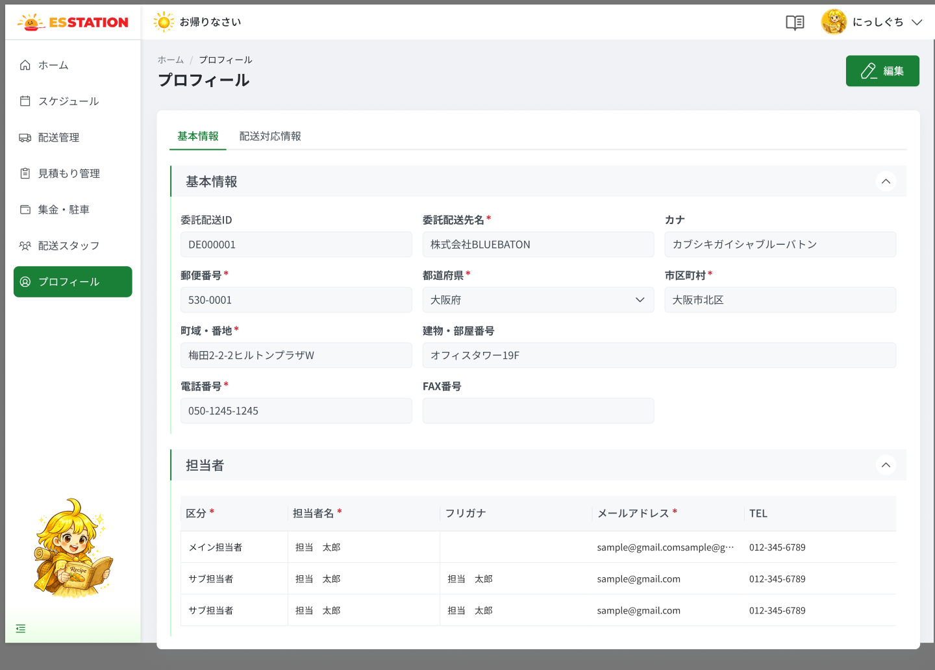 |  |  |  |  | 1 | （タブ）基本情報 | （Tab）Thông tin cơ bản | Tab | Enable | ー | ー | 選択中 | ・プロフィール画面の上部タブ（基本情報／配送対応情報）の1つ目 ・初期表示：選択状態（本画面） | ・Tab thứ nhất trên đầu màn hồ sơ (基本情報 / 配送対応情報) ・Trạng thái ban đầu: đang được chọn (màn này) | ⚠ 編集中にタブを離れた際の警告ダイアログは未定義 — Need Confirm (OQ-12)
 |  |  |  |  | 2 | （タブ）配送対応情報 | （Tab）Thông tin hỗ trợ giao hàng | Tab | Enable | ー | ー | 未選択 | ・2つ目のタブ ・押下時の挙動： 1. 閲覧モードの場合 → OW_PROF_002（閲覧）へ遷移 2. 編集モードの場合 → 挙動未定義（UNKNOWN） | ・Tab thứ hai ・Hành vi khi nhấn: 1. Chế độ xem → chuyển sang OW_PROF_002 (Xem) 2. Chế độ sửa → hành vi chưa định nghĩa (UNKNOWN) | ⚠ 編集中にタブを離れた際の警告ダイアログは未定義 — Need Confirm (OQ-12)
 |  |  |  |  | 3 | （閲覧）編集ボタン | （Xem）Nút 編集 | Button | Enable | ー | ー | ー | ・閲覧モードの右上に表示するボタン「編集」 ・押下時の挙動：画面遷移せず編集モードへ切り替える（再読込なし） ・編集モードでは非表示、フッターに「キャンセル」「保存」を表示 | ・Nút 「編集」 hiển thị góc phải ở chế độ xem ・Khi nhấn: chuyển sang chế độ sửa, không reload trang ・Ở chế độ sửa: ẩn nút này, footer hiện 「キャンセル」「保存」
 |  |  |  |  | 4 | 委託配送先名 | Tên đơn vị giao hàng ủy thác | Textbox | Enable | Yes | 50 | 登録済みの値 | ・委託配送先名の表示・入力項目 ・漢字・ひらがな入力可、最大50文字 ・フォーカスアウト時、カナを自動生成 ・（閲覧）閲覧時は読み取り専用 ・（編集）編集時は入力可能 ・バリデーション： 1. 未入力 → E_PROF001_001 2. 50文字超 → E_PROF001_002 | ・Mục hiển thị / nhập Tên đơn vị giao hàng ủy thác ・Cho nhập kanji/hiragana, tối đa 50 ký tự ・Rời focus → tự sinh カナ ・（Xem）Chế độ xem: chỉ đọc ・（Sửa）Chế độ sửa: nhập được ・Validation: 1. Chưa nhập → E_PROF001_001 2. Vượt 50 ký tự → E_PROF001_002
 |  |  |  |  | 5 | カナ | カナ (furigana đơn vị) | Textbox | Enable | ー | 50 | 登録済みの値 | ・カナの表示・入力項目 ・全角カナのみ、最大50文字 ・委託配送先名のフォーカスアウトで自動入力、手修正可 ・（閲覧）閲覧時は読み取り専用 ・（編集）編集時は入力可能 ・バリデーション： 1. 半角カナを入力 → E_PROF001_003 | ・Mục hiển thị / nhập カナ (furigana đơn vị) ・Chỉ katakana full-width, tối đa 50 ký tự ・Tự điền khi rời focus 委託配送先名, sửa tay được ・（Xem）Chế độ xem: chỉ đọc ・（Sửa）Chế độ sửa: nhập được ・Validation: 1. Nhập katakana half-width → E_PROF001_003
 |  |  |  |  | 6 | 郵便番号 | Mã bưu điện | Textbox | Enable | Yes | 7 | 登録済みの値 | ・郵便番号の表示・入力項目 ・半角数字7桁（ハイフン可） ・7桁入力後フォーカスアウトで都道府県・市区町村・町域・番地を自動入力 ・存在しない郵便番号の場合はエラーを出さず、入力済みの値も消さない（FACT） ・（閲覧）閲覧時は読み取り専用 ・（編集）編集時は入力可能 ・バリデーション： 1. 未入力 → E_PROF001_004 2. 7桁の半角数字でない → E_PROF001_005 | ・Mục hiển thị / nhập Mã bưu điện ・7 chữ số half-width (cho phép gạch ngang) ・Nhập đủ 7 số + rời focus → tự điền 都道府県 / 市区町村 / 町域・番地 ・Mã không tồn tại trong master: không báo lỗi, không xóa giá trị đã nhập (FACT) ・（Xem）Chế độ xem: chỉ đọc ・（Sửa）Chế độ sửa: nhập được ・Validation: 1. Chưa nhập → E_PROF001_004 2. Không phải 7 chữ số half-width → E_PROF001_005 | ⚠ 郵便番号検索サービス無応答時の挙動は未定義 — Need Confirm (OQ-11)
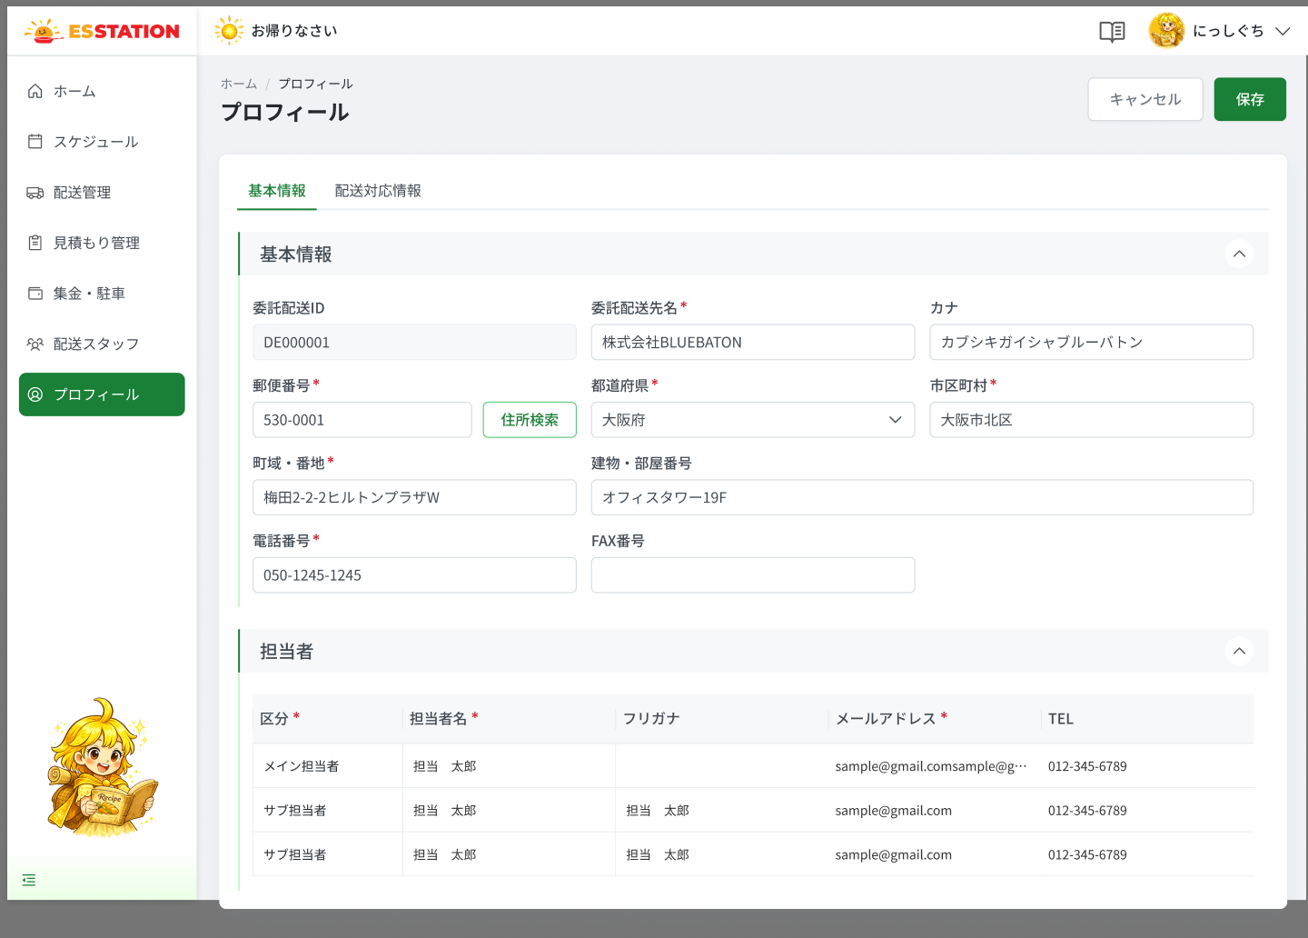 |  |  |  |  | 7 | （編集）住所検索ボタン | （Sửa）Nút 住所検索 | Button | Enable | ー | ー | ー | ・編集モードのみ表示（閲覧モードでは非表示） ・郵便番号入力後に有効化 ・押下時：郵便番号フォーカスアウトと同じ住所自動入力を行う | ・Chỉ hiện ở chế độ sửa (ẩn ở chế độ xem) ・Bật sau khi có mã bưu điện ・Khi nhấn: làm việc giống focus out ở 郵便番号 (tự điền địa chỉ) | ⚠ 検索サービスのネットワーク／500エラー表示は未定義（OW_AUTH_003 は INFERENCE）— Need Confirm (OQ-11/OQ-12)
 |  |  |  |  | 8 | 都道府県 | Tỉnh/thành | Dropdown | Enable | Yes | ー | 登録済みの値 | ・都道府県の表示・入力項目 ・47都道府県マスタから選択 ・郵便番号から自動入力されるが変更可 ・（閲覧）閲覧時は読み取り専用 ・（編集）編集時は入力可能 ・バリデーション： 1. 未選択 → E_PROF001_006 | ・Mục hiển thị / nhập Tỉnh/thành ・Chọn từ master 47 tỉnh/thành ・Được tự điền từ mã bưu điện nhưng sửa được ・（Xem）Chế độ xem: chỉ đọc ・（Sửa）Chế độ sửa: nhập được ・Validation: 1. Chưa chọn → E_PROF001_006
 |  |  |  |  | 9 | 市区町村 | Quận/huyện/thành phố | Textbox | Enable | Yes | 255 | 登録済みの値 | ・市区町村の表示・入力項目 ・最大255文字、自動入力後も変更可 ・（閲覧）閲覧時は読み取り専用 ・（編集）編集時は入力可能 ・バリデーション： 1. 未入力 → E_PROF001_007 | ・Mục hiển thị / nhập Quận/huyện/thành phố ・Tối đa 255 ký tự, sửa được sau khi tự điền ・（Xem）Chế độ xem: chỉ đọc ・（Sửa）Chế độ sửa: nhập được ・Validation: 1. Chưa nhập → E_PROF001_007
 |  |  |  |  | 10 | 町域・番地 | Khu vực / số nhà | Textbox | Enable | Yes | 255 | 登録済みの値 | ・町域・番地の表示・入力項目 ・最大255文字、自動入力後も変更可 ・（閲覧）閲覧時は読み取り専用 ・（編集）編集時は入力可能 ・バリデーション： 1. 未入力 → E_PROF001_008 | ・Mục hiển thị / nhập Khu vực / số nhà ・Tối đa 255 ký tự, sửa được sau khi tự điền ・（Xem）Chế độ xem: chỉ đọc ・（Sửa）Chế độ sửa: nhập được ・Validation: 1. Chưa nhập → E_PROF001_008
 |  |  |  |  | 11 | 建物・部屋番号 | Tòa nhà / số phòng | Textbox | Enable | ー | 255 | 登録済みの値 | ・建物・部屋番号の表示・入力項目 ・任意、最大255文字 ・（閲覧）閲覧時は読み取り専用 ・（編集）編集時は入力可能 | ・Mục hiển thị / nhập Tòa nhà / số phòng ・Tùy chọn, tối đa 255 ký tự ・（Xem）Chế độ xem: chỉ đọc ・（Sửa）Chế độ sửa: nhập được
 |  |  |  |  | 12 | 電話番号 | Số điện thoại | Textbox | Enable | Yes | 11 | 登録済みの値 | ・電話番号の表示・入力項目 ・半角数字＋ハイフン、10〜11桁（例：090-0000-0000） ・（閲覧）閲覧時は読み取り専用 ・（編集）編集時は入力可能 ・バリデーション： 1. 未入力 → E_PROF001_009 2. 形式不正 → E_PROF001_010 | ・Mục hiển thị / nhập Số điện thoại ・Số half-width + gạch ngang, 10〜11 chữ số (VD 090-0000-0000) ・（Xem）Chế độ xem: chỉ đọc ・（Sửa）Chế độ sửa: nhập được ・Validation: 1. Chưa nhập → E_PROF001_009 2. Sai định dạng → E_PROF001_010 | ⚠ max: SPEC ghi 10〜11 ký tự (có/không tính gạch ngang chưa rõ) — Need Confirm
 |  |  |  |  | 13 | FAX番号 | Số FAX | Textbox | Enable | ー | 11 | 登録済みの値 | ・FAX番号の表示・入力項目 ・任意。入力がある場合のみ形式チェック ・半角数字＋ハイフン、10〜11桁 ・（閲覧）閲覧時は読み取り専用 ・（編集）編集時は入力可能 ・バリデーション： 1. 形式不正 → E_PROF001_011 | ・Mục hiển thị / nhập Số FAX ・Tùy chọn; chỉ kiểm định dạng khi có nhập ・Số half-width + gạch ngang, 10〜11 chữ số ・（Xem）Chế độ xem: chỉ đọc ・（Sửa）Chế độ sửa: nhập được ・Validation: 1. Sai định dạng → E_PROF001_011
 |  |  |  |  | 14 | （担当者）区分 | （Người phụ trách）Phân loại | Dropdown | Enable | Yes | ー | 登録済みの値 | ・（担当者）区分の表示・入力項目 ・選択肢：メイン担当者／サブ担当者 ・「行を追加」直後の新規行は未選択 ・（閲覧）閲覧時は読み取り専用 ・（編集）編集時は入力可能 | ・Mục hiển thị / nhập （Người phụ trách）Phân loại ・Lựa chọn: メイン担当者 / サブ担当者 ・Dòng mới sau 「行を追加」 để trống ・（Xem）Chế độ xem: chỉ đọc ・（Sửa）Chế độ sửa: nhập được | ⚠ 区分 未選択時のエラーメッセージは SPEC 未定義 — Need Confirm
 |  |  |  |  | 15 | （担当者）担当者名 | （Người phụ trách）Tên | Textbox | Enable | Yes | 50 | 登録済みの値 | ・（担当者）担当者名の表示・入力項目 ・最大50文字 ・フォーカスアウトでフリガナを自動生成 ・（閲覧）閲覧時は読み取り専用 ・（編集）編集時は入力可能 ・バリデーション： 1. 未入力 → E_PROF001_012 2. 50文字超 → E_PROF001_013 | ・Mục hiển thị / nhập （Người phụ trách）Tên ・Tối đa 50 ký tự ・Rời focus → tự sinh フリガナ ・（Xem）Chế độ xem: chỉ đọc ・（Sửa）Chế độ sửa: nhập được ・Validation: 1. Chưa nhập → E_PROF001_012 2. Vượt 50 ký tự → E_PROF001_013
 |  |  |  |  | 16 | （担当者）フリガナ | （Người phụ trách）フリガナ | Textbox | Enable | ー | 50 | 登録済みの値 | ・（担当者）フリガナの表示・入力項目 ・全角カナのみ、最大50文字、任意 ・担当者名のフォーカスアウトで自動入力、手修正可 ・（閲覧）閲覧時は読み取り専用 ・（編集）編集時は入力可能 | ・Mục hiển thị / nhập （Người phụ trách）フリガナ ・Chỉ katakana full-width, tối đa 50, tùy chọn ・Tự điền khi rời focus 担当者名, sửa tay được ・（Xem）Chế độ xem: chỉ đọc ・（Sửa）Chế độ sửa: nhập được | ⚠ 担当者フリガナの半角カナ時メッセージは SPEC 未定義（カナ用 kana_half を流用するかは未確認）— Need Confirm
 |  |  |  |  | 17 | （担当者）メールアドレス | （Người phụ trách）メールアドレス | Textbox | Enable | Yes | 256 | 登録済みの値 | ・（担当者）メールアドレスの表示・入力項目 ・メール形式、最大256文字 ・有効な他レコードとの重複はサーバー側で検証 ・例：user_a@example.com ・（閲覧）閲覧時は読み取り専用 ・（編集）編集時は入力可能 ・バリデーション： 1. 形式不正 → E_PROF001_014 2. 256文字超 → E_PROF001_015 3. 他の有効レコードと重複 → E_PROF001_016 | ・Mục hiển thị / nhập （Người phụ trách）メールアドレス ・Định dạng email, tối đa 256 ký tự ・Trùng với bản ghi hợp lệ khác được kiểm ở server ・VD: user_a@example.com ・（Xem）Chế độ xem: chỉ đọc ・（Sửa）Chế độ sửa: nhập được ・Validation: 1. Sai định dạng → E_PROF001_014 2. Vượt 256 ký tự → E_PROF001_015 3. Trùng bản ghi hợp lệ khác → E_PROF001_016 | ⚠ 未入力時のメッセージは SPEC 未定義 — Need Confirm
 |  |  |  |  | 18 | （担当者）TEL | （Người phụ trách）TEL | Textbox | Enable | Yes | 11 | 登録済みの値 | ・（担当者）TELの表示・入力項目 ・半角数字＋ハイフン、10〜11桁 ・（閲覧）閲覧時は読み取り専用 ・（編集）編集時は入力可能 | ・Mục hiển thị / nhập （Người phụ trách）TEL ・Số half-width + gạch ngang, 10〜11 chữ số ・（Xem）Chế độ xem: chỉ đọc ・（Sửa）Chế độ sửa: nhập được | ⚠ 担当者TELの未入力／形式不正メッセージは SPEC 未定義（電話番号用 tel_empty / tel_fmt の流用は未確認）— Need Confirm
 |  |  |  |  | 19 | （編集）削除アイコン | （Sửa）Icon 削除 | Icon | Enable | ー | ー | ー | ・編集モードのみ表示、担当者行ごとに配置 ・メイン担当者の行は削除不可（ボタン無効） ・サブ担当者の行：押下で当該行を削除 | ・Chỉ hiện ở chế độ sửa, mỗi dòng người phụ trách có 1 icon ・Dòng メイン担当者 không xóa được (nút disabled) ・Dòng サブ担当者: nhấn → xóa dòng đó | ⚠ 削除時の確認ダイアログは SPEC 未定義 — Need Confirm
 |  |  |  |  | 20 | （編集）行を追加ボタン | （Sửa）Nút 行を追加 | Button | Enable | ー | ー | ー | ・編集モードのみ表示 ・押下時：担当者行を1行追加（区分は未選択）。行追加時にスライドダウン表示（提案） | ・Chỉ hiện ở chế độ sửa ・Khi nhấn: thêm 1 dòng người phụ trách, 区分 để trống; hiệu ứng slide-down (đề xuất)
 |  |  |  |  | 21 | （編集）キャンセルボタン | （Sửa）Nút キャンセル | Button | Enable | ー | ー | ー | ・編集モードのフッターに表示 ・押下時：入力内容を破棄し閲覧モードに戻る（挙動はAUTH_003の確認ダイアログとの関係が未定義） | ・Hiện ở footer chế độ sửa ・Khi nhấn: hủy thay đổi, quay lại chế độ xem (chưa định nghĩa có dialog xác nhận như OW_AUTH_003 hay không) | ⚠ 変更破棄の確認ダイアログ有無は未定義 — Need Confirm (OQ-12)
 |  |  |  |  | 22 | （編集）保存ボタン | （Sửa）Nút 保存 | Button | Enable | ー | ー | ー | ・編集モードのフッターに表示、OW_AUTH_003 の検証一式（基本情報＋担当者）を適用 ・押下時の挙動： 1. 入力エラーあり → 各項目のインラインエラーを表示し保存しない 2. 通信断 → E_PROF001_S_001 3. APIが500 → E_PROF001_S_002 4. セッション切れ → E_PROF001_E_001 5. 成功 → 閲覧モードに戻り更新値を表示（UNKNOWN：成功通知は未定義） | ・Hiện ở footer chế độ sửa; áp dụng nguyên bộ validation OW_AUTH_003 (thông tin cơ bản + người phụ trách) ・Hành vi khi nhấn: 1. Có lỗi nhập → hiện lỗi inline từng ô, không lưu 2. Mất mạng → E_PROF001_S_001 3. API trả 500 → E_PROF001_S_002 4. Hết phiên → E_PROF001_E_001 5. Thành công → quay lại chế độ xem với giá trị mới (UNKNOWN: thông báo thành công chưa định nghĩa) | ⚠ 保存成功時の通知（トースト等）・変更履歴の記録有無は SPEC 未定義 — Need Confirm (OQ-18)

 |  |  |  |  | ⚠ ERROR SCENARIOS — OW_PROF_001
 |  |  |  |  | # | Item / Vị trí phát sinh | Nhóm (Category) | Hiển thị |  | Message Code |  |  | Message hiển thị (VN) | Xử lý tiếp theo
 |  |  |  |  | 1 | 委託配送先名 | 🔴 Validation | Inline |  | E_PROF001_001 |  |  | Vui lòng nhập 委託配送先名. | Ở lại màn, hiện lỗi dưới ô, chặn lưu
 |  |  |  |  | 2 | 委託配送先名 | 🔴 Validation | Inline |  | E_PROF001_002 |  |  | 委託配送先名 phải trong vòng 50 ký tự. | Ở lại màn, hiện lỗi dưới ô, chặn lưu
 |  |  |  |  | 3 | カナ | 🔴 Validation | Inline |  | E_PROF001_003 |  |  | カナ phải nhập bằng katakana full-width. | Ở lại màn, hiện lỗi dưới ô, chặn lưu
 |  |  |  |  | 4 | 郵便番号 | 🔴 Validation | Inline |  | E_PROF001_004 |  |  | Vui lòng nhập 郵便番号. | Ở lại màn, hiện lỗi dưới ô, chặn lưu
 |  |  |  |  | 5 | 郵便番号 | 🔴 Validation | Inline |  | E_PROF001_005 |  |  | 郵便番号 phải là 7 chữ số half-width. | Ở lại màn, hiện lỗi dưới ô, chặn lưu
 |  |  |  |  | 6 | 都道府県 | 🔴 Validation | Inline |  | E_PROF001_006 |  |  | Vui lòng chọn 都道府県. | Ở lại màn, hiện lỗi dưới ô, chặn lưu
 |  |  |  |  | 7 | 市区町村 | 🔴 Validation | Inline |  | E_PROF001_007 |  |  | Vui lòng nhập 市区町村. | Ở lại màn, hiện lỗi dưới ô, chặn lưu
 |  |  |  |  | 8 | 町域・番地 | 🔴 Validation | Inline |  | E_PROF001_008 |  |  | Vui lòng nhập 町域・番地. | Ở lại màn, hiện lỗi dưới ô, chặn lưu
 |  |  |  |  | 9 | 電話番号 | 🔴 Validation | Inline |  | E_PROF001_009 |  |  | Vui lòng nhập 電話番号. | Ở lại màn, hiện lỗi dưới ô, chặn lưu
 |  |  |  |  | 10 | 電話番号 | 🔴 Validation | Inline |  | E_PROF001_010 |  |  | Định dạng 電話番号 không đúng (số half-width, gạch ngang, 10〜11 chữ số). | Ở lại màn, hiện lỗi dưới ô, chặn lưu
 |  |  |  |  | 11 | FAX番号 | 🔴 Validation | Inline |  | E_PROF001_011 |  |  | Định dạng FAX番号 không đúng (số half-width, gạch ngang, 10〜11 chữ số). | Ở lại màn, hiện lỗi dưới ô, chặn lưu
 |  |  |  |  | 12 | 担当者名 | 🔴 Validation | Inline |  | E_PROF001_012 |  |  | Vui lòng nhập 担当者名. | Ở lại màn, hiện lỗi dưới ô, chặn lưu
 |  |  |  |  | 13 | 担当者名 | 🔴 Validation | Inline |  | E_PROF001_013 |  |  | 担当者名 phải trong vòng 50 ký tự. | Ở lại màn, hiện lỗi dưới ô, chặn lưu
 |  |  |  |  | 14 | メールアドレス | 🔴 Validation | Inline |  | E_PROF001_014 |  |  | Định dạng メールアドレス không đúng. | Ở lại màn, hiện lỗi dưới ô, chặn lưu
 |  |  |  |  | 15 | メールアドレス | 🔴 Validation | Inline |  | E_PROF001_015 |  |  | メールアドレス phải trong vòng 256 ký tự. | Ở lại màn, hiện lỗi dưới ô, chặn lưu
 |  |  |  |  | 16 | メールアドレス | 🟡 Business | Inline |  | E_PROF001_016 |  |  | Email này đã được sử dụng. | Ở lại màn, hiện lỗi dưới ô email, không lưu
 |  |  |  |  | 17 | Nút 保存 | 🔵 System | Toast |  | E_PROF001_S_001 |  |  | Đã xảy ra lỗi mạng. Vui lòng thử lại sau. | Ở lại màn, dữ liệu đang sửa giữ nguyên (UNKNOWN — Need Confirm: có tự retry không)
 |  |  |  |  | 18 | Nút 保存 | 🔵 System | Toast |  | E_PROF001_S_002 |  |  | Đã xảy ra lỗi hệ thống. Vui lòng liên hệ quản trị viên. | Ở lại màn, giữ dữ liệu đang sửa
 |  |  |  |  | 19 | Toàn màn | 🟢 Environment | Full screen |  | E_PROF001_E_001 |  |  | Phiên đăng nhập đã hết hạn. Vui lòng đăng nhập lại. | Hiện màn hết phiên, yêu cầu đăng nhập lại → OW_AUTH_001 (UNKNOWN — Need Confirm: chưa có Screen Code màn hết phiên, OQ-12)

OW_PROF_002_ProfileDelivery
画面名 | プロフィール（配送対応情報）（Hồ sơ công ty — Thông tin hỗ trợ giao hàng） | UNKNOWN — Need Confirm | Screen ID | OW_PROF_002
作成者 | BA Agent | 2026-10-08 | Flow ID | F9
更新者 | BA Agent | 2026-10-08 | Version | 1
概要 | ■目的 委託配送会社が自社の対応エリアと車両・設備情報を閲覧・編集する。【INFERENCE】 Công ty vận chuyển xem và sửa khu vực hỗ trợ và thông tin phương tiện/thiết bị. [INFERENCE] ■アクセス方法 プロフィール画面の「配送対応情報」タブから遷移。 Vào từ tab 配送対応情報 của màn hồ sơ (OW_PROF_001). ■トレーサビリティ / Traceability RQ-011 · RQ-012 · RQ-013 · OQ-04 · OQ-12 · OQ-14 · OQ-18 · SPEC ## Screen Details OW_PROF_002 · Figma 31498:193104 (xem), 31498:193191 (sửa) |  | Status | WAITING APPROVAL
Logic chung | [INFERENCE — OQ-14] Figma KHÔNG có bảng 画面設計書 riêng; nội dung suy từ RQ-012: tab này trùng 1-1 với Step 2 form đăng ký OW_AUTH_004 (B.1.1〜B.2.5), TRỪ checkbox 契約書に同意 (B.3). （閲覧）: chip khu vực không có ×, radio/checkbox read-only, hiện 編集. （編集）: chip có ×, cây 3 tầng mở được, footer キャンセル/保存. Đồng bộ 2 chiều tag ↔ cây khu vực. Dùng chung bộ message OW_AUTH_004. |  | Source Flow Version | v2_22092026
Cách access | Vào từ tab 配送対応情報 của màn hồ sơ (OW_PROF_001). |  | Sheet Type | WORKING_SCREEN

 |  |  |  |  | # | 項目名 Item name（JP) | 項目名 Item name（VN) | 種類 (type) | ステータス (status) | 必須 (required) | 最大限 (maxlength) | 初期値 (default) | 記述（日本語） | Description (VN) | Comment
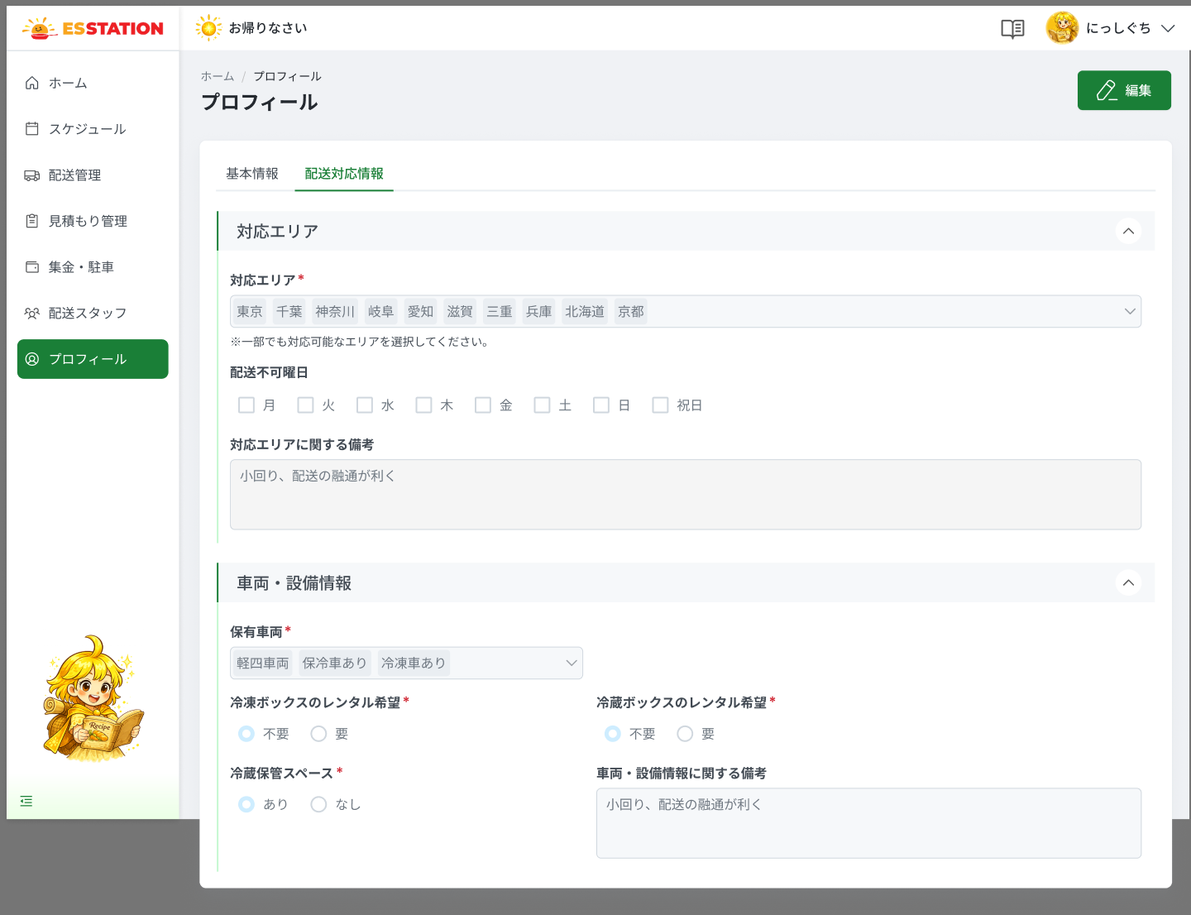 |  |  |  |  | 1 | （タブ）基本情報 | （Tab）Thông tin cơ bản | Tab | Enable | ー | ー | 未選択 | ・プロフィール画面の1つ目のタブ ・押下時：閲覧モードの場合 OW_PROF_001（閲覧）へ遷移。編集モード時の挙動は未定義（UNKNOWN） | ・Tab thứ nhất của màn hồ sơ ・Khi nhấn: chế độ xem → OW_PROF_001 (Xem); chế độ sửa → chưa định nghĩa (UNKNOWN) | ⚠ 編集中にタブを離れた際の警告ダイアログは未定義 — Need Confirm (OQ-12)
 |  |  |  |  | 2 | （タブ）配送対応情報 | （Tab）Thông tin hỗ trợ giao hàng | Tab | Enable | ー | ー | 選択中 | ・2つ目のタブ、初期表示：選択状態（本画面） | ・Tab thứ hai; ban đầu: đang được chọn (màn này)
 |  |  |  |  | 3 | （閲覧）編集ボタン | （Xem）Nút 編集 | Button | Enable | ー | ー | ー | ・閲覧モードのみ表示 ・押下時：再読込なしで編集モードへ切替 | ・Chỉ hiện ở chế độ xem ・Khi nhấn: chuyển sang chế độ sửa, không reload
 |  |  |  |  | 4 | 対応エリア | Khu vực hỗ trợ | Dropdown | Enable | Yes | ー | 登録済みの値 | ・地方（8）×都道府県（47）の3階層チェックボックスツリー＋選択済みタグ表示（複数選択） ・タグとツリーは双方向に同期。「すべて選択」「選択解除」あり ・親（地方）のチェックで配下の都道府県を全選択、一部選択時は「－」表示 ・（閲覧）タグは×ボタンなしで表示、ツリーは操作不可 ・（編集）タグに×ボタンあり、ツリーを開閉・チェック可（開閉アニメは提案） ・バリデーション： 1. 1件も選択しない → E_PROF002_001 | ・Cây checkbox 3 tầng (8 vùng × 47 tỉnh) + tag đã chọn (multi-select) ・Tag và cây đồng bộ 2 chiều; có 「Chọn tất cả」「Xóa lựa chọn」 ・Tick vùng cha → chọn hết tỉnh con; chọn một phần → hiện 「－」 ・（Xem）Tag không có nút ×, cây không thao tác được ・（Sửa）Tag có nút ×, cây mở/đóng + tick được (animation là đề xuất) ・Validation: 1. Không chọn tỉnh nào → E_PROF002_001 | ⚠ INFERENCE: item suy từ OW_AUTH_004 (Figma không có bảng 画面設計書 riêng) — Need Confirm (OQ-14)。⚠ 必須チェックがプロフィール画面でも適用されるか要確認
 |  |  |  |  | 5 | 配送不可曜日 | Ngày không giao được | Checkbox | Enable | ー | ー | 登録済みの値 | ・月〜日＋祝日のチェックボックス群、複数選択可、任意 ・（閲覧）閲覧時は読み取り専用 ・（編集）編集時は入力可能 | ・Nhóm checkbox Thứ 2〜CN + 祝日, chọn nhiều, tùy chọn ・（Xem）Chế độ xem: chỉ đọc ・（Sửa）Chế độ sửa: nhập được | ⚠ INFERENCE: item suy từ OW_AUTH_004 (Figma không có bảng 画面設計書 riêng) — Need Confirm (OQ-14)
 |  |  |  |  | 6 | 対応エリアに関する備考 | Ghi chú về khu vực hỗ trợ | Textarea | Enable | ー | 500 | 登録済みの値 | ・任意、最大500文字（提案値） ・（閲覧）閲覧時は読み取り専用 ・（編集）編集時は入力可能 ・バリデーション： 1. 500文字超 → E_PROF002_006 | ・Tùy chọn, tối đa 500 ký tự (giá trị đề xuất) ・（Xem）Chế độ xem: chỉ đọc ・（Sửa）Chế độ sửa: nhập được ・Validation: 1. Vượt 500 ký tự → E_PROF002_006 | ⚠ INFERENCE: item suy từ OW_AUTH_004 (Figma không có bảng 画面設計書 riêng) — Need Confirm (OQ-14)。⚠ 500文字は SPEC 上「đề xuất」— Need Confirm
 |  |  |  |  | 7 | 保有車両 | Phương tiện sở hữu | Dropdown | Enable | Yes | ー | 登録済みの値 | ・複数選択、選択済みはタグ表示 ・選択肢：軽自動車／冷蔵車あり／冷凍車あり ・（閲覧）閲覧時は読み取り専用 ・（編集）編集時は入力可能 ・バリデーション： 1. 未選択 → E_PROF002_002 | ・Multi-select, hiển thị dạng tag ・Lựa chọn: 軽自動車 / 冷蔵車あり / 冷凍車あり ・（Xem）Chế độ xem: chỉ đọc ・（Sửa）Chế độ sửa: nhập được ・Validation: 1. Chưa chọn → E_PROF002_002 | ⚠ INFERENCE: item suy từ OW_AUTH_004 (Figma không có bảng 画面設計書 riêng) — Need Confirm (OQ-14)。⚠ source-notes ghi 軽四/保冷車/冷凍車 khác SPEC (軽自動車/冷蔵車あり/冷凍車あり) — theo SPEC, Need Confirm
 |  |  |  |  | 8 | 冷凍ボックスのレンタル希望 | Nhu cầu thuê box đông lạnh | Radio | Enable | Yes | ー | 登録済みの値 | ・選択肢：不要／希望する（単一選択） ・（閲覧）閲覧時は読み取り専用 ・（編集）編集時は入力可能 ・バリデーション： 1. 未選択 → E_PROF002_003 | ・Lựa chọn: 不要 / 希望する (chọn 1) ・（Xem）Chế độ xem: chỉ đọc ・（Sửa）Chế độ sửa: nhập được ・Validation: 1. Chưa chọn → E_PROF002_003 | ⚠ INFERENCE: item suy từ OW_AUTH_004 (Figma không có bảng 画面設計書 riêng) — Need Confirm (OQ-14)
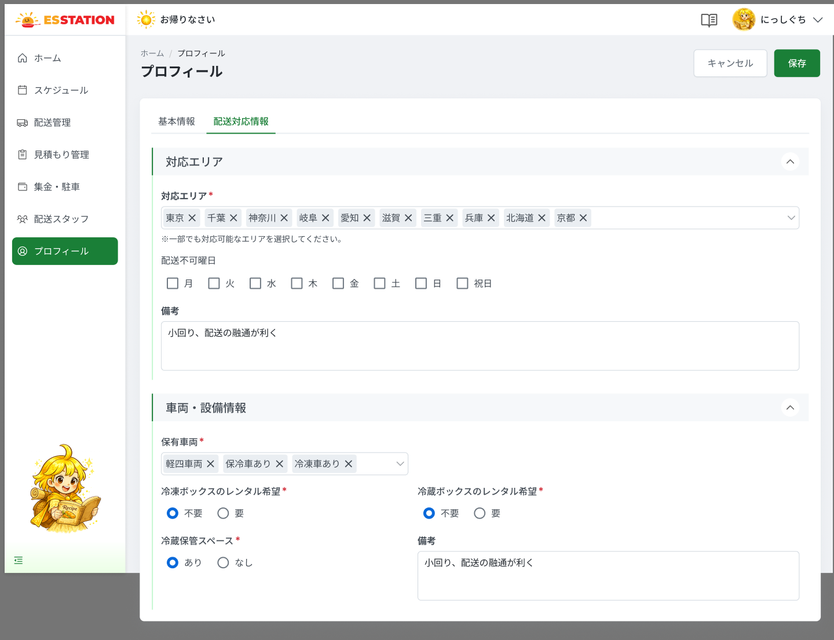 |  |  |  |  | 9 | 冷蔵ボックスのレンタル希望 | Nhu cầu thuê box lạnh | Radio | Enable | Yes | ー | 登録済みの値 | ・選択肢：不要／希望する（単一選択） ・（閲覧）閲覧時は読み取り専用 ・（編集）編集時は入力可能 ・バリデーション： 1. 未選択 → E_PROF002_004 | ・Lựa chọn: 不要 / 希望する (chọn 1) ・（Xem）Chế độ xem: chỉ đọc ・（Sửa）Chế độ sửa: nhập được ・Validation: 1. Chưa chọn → E_PROF002_004 | ⚠ INFERENCE: item suy từ OW_AUTH_004 (Figma không có bảng 画面設計書 riêng) — Need Confirm (OQ-14)
 |  |  |  |  | 10 | 冷蔵保管スペース | Không gian bảo quản lạnh | Radio | Enable | Yes | ー | 登録済みの値 | ・選択肢：あり／なし（単一選択） ・（閲覧）閲覧時は読み取り専用 ・（編集）編集時は入力可能 ・バリデーション： 1. 未選択 → E_PROF002_005 | ・Lựa chọn: あり / なし (chọn 1) ・（Xem）Chế độ xem: chỉ đọc ・（Sửa）Chế độ sửa: nhập được ・Validation: 1. Chưa chọn → E_PROF002_005 | ⚠ INFERENCE: item suy từ OW_AUTH_004 (Figma không có bảng 画面設計書 riêng) — Need Confirm (OQ-14)
 |  |  |  |  | 11 | 車両・設備情報に関する備考 | Ghi chú về phương tiện / thiết bị | Textarea | Enable | ー | 500 | 登録済みの値 | ・任意、最大500文字（提案値） ・（閲覧）閲覧時は読み取り専用 ・（編集）編集時は入力可能 | ・Tùy chọn, tối đa 500 ký tự (giá trị đề xuất) ・（Xem）Chế độ xem: chỉ đọc ・（Sửa）Chế độ sửa: nhập được | ⚠ INFERENCE: item suy từ OW_AUTH_004 (Figma không có bảng 画面設計書 riêng) — Need Confirm (OQ-14)。⚠ note_len の適用は OW_AUTH_004 同様だがこの欄への明示なし — Need Confirm
 |  |  |  |  | 12 | （編集）キャンセルボタン | （Sửa）Nút キャンセル | Button | Enable | ー | ー | ー | ・編集モードのフッターに表示 ・押下時：変更を破棄して閲覧モードに戻る | ・Hiện ở footer chế độ sửa ・Khi nhấn: hủy thay đổi, quay lại chế độ xem | ⚠ 確認ダイアログの有無は未定義 — Need Confirm (OQ-12)
 |  |  |  |  | 13 | （編集）保存ボタン | （Sửa）Nút 保存 | Button | Enable | ー | ー | ー | ・編集モードのフッターに表示。契約書同意（OW_AUTH_004 B.3）はこの画面には存在しない ・押下時の挙動： 1. 入力エラーあり → 各項目のインラインエラーを表示し保存しない 2. 通信断 → E_PROF002_S_001 3. APIが500 → E_PROF002_S_002 4. セッション切れ → E_PROF002_E_001 5. 成功 → 閲覧モードに戻り更新値を表示（UNKNOWN：成功通知は未定義） | ・Hiện ở footer chế độ sửa. Checkbox đồng ý hợp đồng (OW_AUTH_004 B.3) KHÔNG có ở màn này ・Hành vi khi nhấn: 1. Có lỗi nhập → hiện lỗi inline từng ô, không lưu 2. Mất mạng → E_PROF002_S_001 3. API trả 500 → E_PROF002_S_002 4. Hết phiên → E_PROF002_E_001 5. Thành công → quay lại chế độ xem với giá trị mới (UNKNOWN: thông báo thành công chưa định nghĩa) | ⚠ 成功通知・変更履歴記録は未定義 — Need Confirm (OQ-18)

 |  |  |  |  | ⚠ ERROR SCENARIOS — OW_PROF_002
 |  |  |  |  | # | Item / Vị trí phát sinh | Nhóm (Category) | Hiển thị |  | Message Code |  |  | Message hiển thị (VN) | Xử lý tiếp theo
 |  |  |  |  | 1 | 対応エリア | 🟡 Business | Inline |  | E_PROF002_001 |  |  | Vui lòng chọn 対応エリア. | Ở lại màn, chặn lưu
 |  |  |  |  | 2 | 保有車両 | 🔴 Validation | Inline |  | E_PROF002_002 |  |  | Vui lòng chọn 保有車両. | Ở lại màn, hiện lỗi dưới ô, chặn lưu
 |  |  |  |  | 3 | 冷凍ボックスのレンタル希望 | 🔴 Validation | Inline |  | E_PROF002_003 |  |  | Vui lòng chọn 冷凍ボックスのレンタル希望. | Ở lại màn, hiện lỗi dưới ô, chặn lưu
 |  |  |  |  | 4 | 冷蔵ボックスのレンタル希望 | 🔴 Validation | Inline |  | E_PROF002_004 |  |  | Vui lòng chọn 冷蔵ボックスのレンタル希望. | Ở lại màn, hiện lỗi dưới ô, chặn lưu
 |  |  |  |  | 5 | 冷蔵保管スペース | 🔴 Validation | Inline |  | E_PROF002_005 |  |  | Vui lòng chọn 冷蔵保管スペース. | Ở lại màn, hiện lỗi dưới ô, chặn lưu
 |  |  |  |  | 6 | 備考 | 🔴 Validation | Inline |  | E_PROF002_006 |  |  | 備考 phải trong vòng 500 ký tự. | Ở lại màn, hiện lỗi dưới ô, chặn lưu
 |  |  |  |  | 7 | Nút 保存 | 🔵 System | Toast |  | E_PROF002_S_001 |  |  | Đã xảy ra lỗi mạng. Vui lòng thử lại sau. | Ở lại màn, giữ dữ liệu đang sửa
 |  |  |  |  | 8 | Nút 保存 | 🔵 System | Toast |  | E_PROF002_S_002 |  |  | Đã xảy ra lỗi hệ thống. Vui lòng liên hệ quản trị viên. | Ở lại màn, giữ dữ liệu đang sửa
 |  |  |  |  | 9 | Toàn màn | 🟢 Environment | Full screen |  | E_PROF002_E_001 |  |  | Phiên đăng nhập đã hết hạn. Vui lòng đăng nhập lại. | Hiện màn hết phiên, yêu cầu đăng nhập lại → OW_AUTH_001 (UNKNOWN — Need Confirm: chưa có Screen Code màn hết phiên, OQ-12)

